Wykres 1.1a
Wykres 1.1a: Liczba świadczeniodawców, którzy posiadali umowę na realizację KOS-zawał wg województwa świadczeniodawcy - grudzień 2017

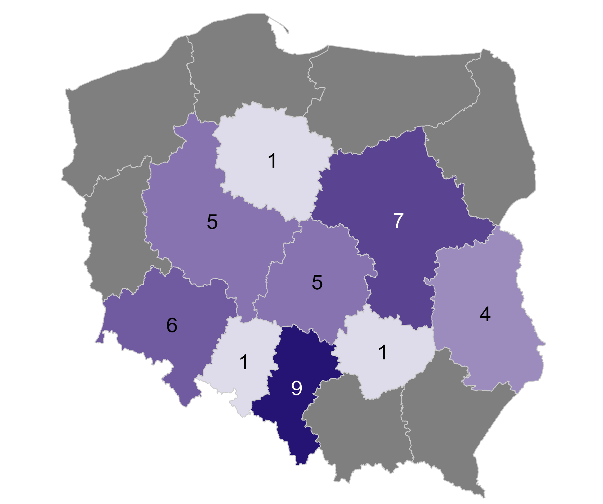
Rok | Miesiąc | Kod województwa świadczeniodawcy | Nazwa województwa | Liczba świadczeniodawców z umową
2017 | 12 | 01 | Dolnośląskie | 6
2017 | 12 | 02 | Kujawsko-pomorskie | 1
2017 | 12 | 03 | Lubelskie | 4
2017 | 12 | 04 | Lubuskie | 0
2017 | 12 | 05 | Łódzkie | 5
2017 | 12 | 06 | Małopolskie | 0
2017 | 12 | 07 | Mazowieckie | 7
2017 | 12 | 08 | Opolskie | 1
2017 | 12 | 09 | Podkarpackie | 0
2017 | 12 | 10 | Podlaskie | 0
2017 | 12 | 11 | Pomorskie | 0
2017 | 12 | 12 | Śląskie | 9
2017 | 12 | 13 | Świętokrzyskie | 1
2017 | 12 | 14 | Warmińsko-mazurskie | 0
2017 | 12 | 15 | Wielkopolskie | 5
2017 | 12 | 16 | Zachodniopomorskie | 0

Źródło: opracowanie własne na podstawie danych NFZ

Przedstawione informacje odnoszą się od świadczeniodawców, którzy posiadali umowę, tzn. uwzględniane są przypadki kiedy świadczeniodawca miał podpisaną umowę i nie sprawozdał ani jednego świadczenia w KOS-zawał.

Powrót do spisu treści

Wykres 1.1b
Wykres 1.1b: Liczba świadczeniodawców, którzy posiadali umowę na realizację KOS-zawał wg województwa świadczeniodawcy - grudzień 2018

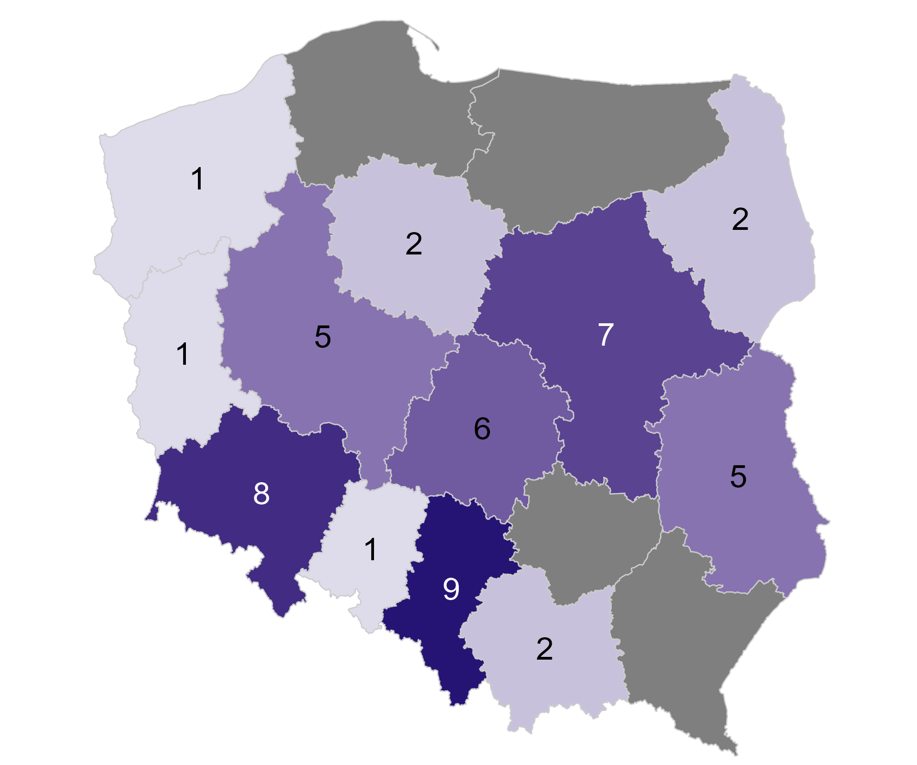
Rok | Miesiąc | Kod województwa świadczeniodawcy | Nazwa województwa | Liczba świadczeniodawców z umową
2018 | 12 | 01 | Dolnośląskie | 8
2018 | 12 | 02 | Kujawsko-pomorskie | 2
2018 | 12 | 03 | Lubelskie | 5
2018 | 12 | 04 | Lubuskie | 1
2018 | 12 | 05 | Łódzkie | 6
2018 | 12 | 06 | Małopolskie | 2
2018 | 12 | 07 | Mazowieckie | 7
2018 | 12 | 08 | Opolskie | 1
2018 | 12 | 09 | Podkarpackie | 0
2018 | 12 | 10 | Podlaskie | 2
2018 | 12 | 11 | Pomorskie | 0
2018 | 12 | 12 | Śląskie | 9
2018 | 12 | 13 | Świętokrzyskie | 0
2018 | 12 | 14 | Warmińsko-mazurskie | 0
2018 | 12 | 15 | Wielkopolskie | 5
2018 | 12 | 16 | Zachodniopomorskie | 1

Źródło: opracowanie własne na podstawie danych NFZ

Przedstawione informacje odnoszą się od świadczeniodawców, którzy posiadali umowę, tzn. uwzględniane są przypadki kiedy świadczeniodawca miał podpisaną umowę i nie sprawozdał ani jednego świadczenia w KOS-zawał.

Powrót do spisu treści

Wykres 1.1c
Wykres 1.1c: Liczba świadczeniodawców, którzy posiadali umowę na realizację KOS-zawał wg województwa świadczeniodawcy - grudzień 2019

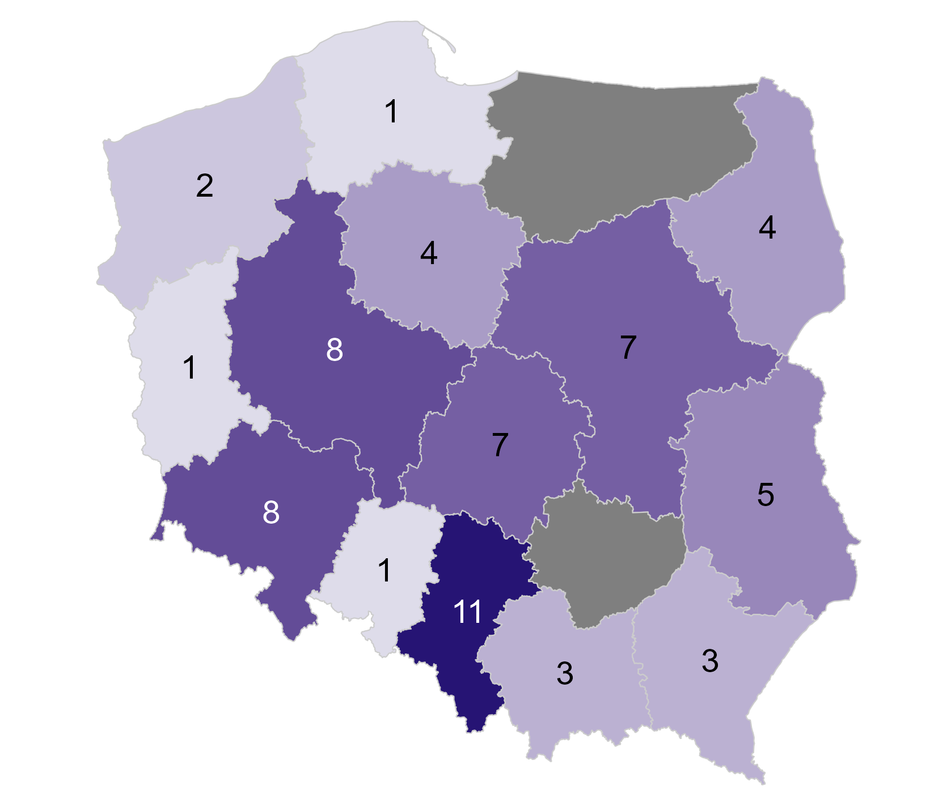
Rok | Miesiąc | Kod województwa świadczeniodawcy | Nazwa województwa | Liczba świadczeniodawców z umową
2019 | 12 | 01 | Dolnośląskie | 8
2019 | 12 | 02 | Kujawsko-pomorskie | 4
2019 | 12 | 03 | Lubelskie | 5
2019 | 12 | 04 | Lubuskie | 1
2019 | 12 | 05 | Łódzkie | 7
2019 | 12 | 06 | Małopolskie | 3
2019 | 12 | 07 | Mazowieckie | 7
2019 | 12 | 08 | Opolskie | 1
2019 | 12 | 09 | Podkarpackie | 3
2019 | 12 | 10 | Podlaskie | 4
2019 | 12 | 11 | Pomorskie | 1
2019 | 12 | 12 | Śląskie | 11
2019 | 12 | 13 | Świętokrzyskie | 0
2019 | 12 | 14 | Warmińsko-mazurskie | 0
2019 | 12 | 15 | Wielkopolskie | 8
2019 | 12 | 16 | Zachodniopomorskie | 2

Źródło: opracowanie własne na podstawie danych NFZ

Przedstawione informacje odnoszą się od świadczeniodawców, którzy posiadali umowę, tzn. uwzględniane są przypadki kiedy świadczeniodawca miał podpisaną umowę i nie sprawozdał ani jednego świadczenia w KOS-zawał.

Powrót do spisu treści

Wykres 1.1d
Wykres 1.1d: Liczba świadczeniodawców, którzy posiadali umowę na realizację KOS-zawał wg województwa świadczeniodawcy - grudzień 2020

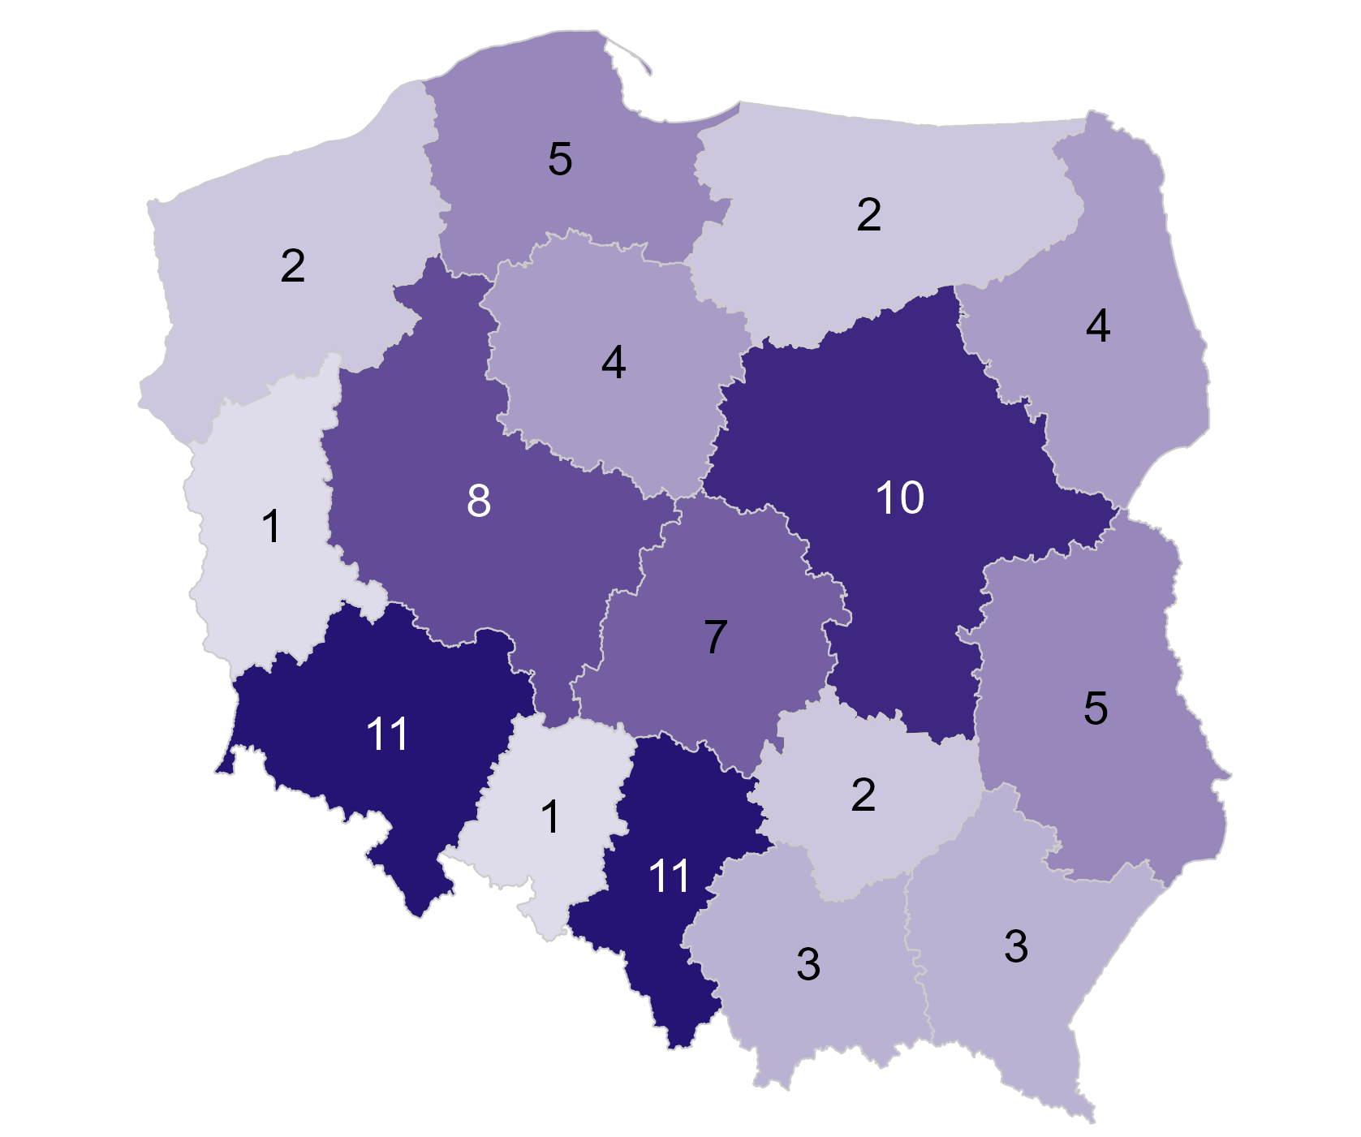
Rok | Miesiąc | Kod województwa świadczeniodawcy | Nazwa województwa | Liczba świadczeniodawców z umową
2020 | 12 | 01 | Dolnośląskie | 11
2020 | 12 | 02 | Kujawsko-pomorskie | 4
2020 | 12 | 03 | Lubelskie | 5
2020 | 12 | 04 | Lubuskie | 1
2020 | 12 | 05 | Łódzkie | 7
2020 | 12 | 06 | Małopolskie | 3
2020 | 12 | 07 | Mazowieckie | 10
2020 | 12 | 08 | Opolskie | 1
2020 | 12 | 09 | Podkarpackie | 3
2020 | 12 | 10 | Podlaskie | 4
2020 | 12 | 11 | Pomorskie | 5
2020 | 12 | 12 | Śląskie | 11
2020 | 12 | 13 | Świętokrzyskie | 2
2020 | 12 | 14 | Warmińsko-mazurskie | 2
2020 | 12 | 15 | Wielkopolskie | 8
2020 | 12 | 16 | Zachodniopomorskie | 2

Źródło: opracowanie własne na podstawie danych NFZ

Przedstawione informacje odnoszą się od świadczeniodawców, którzy posiadali umowę, tzn. uwzględniane są przypadki kiedy świadczeniodawca miał podpisaną umowę i nie sprawozdał ani jednego świadczenia w KOS-zawał.

Powrót do spisu treści

Wykres 1.1e
Wykres 1.1e: Liczba świadczeniodawców, którzy posiadali umowę na realizację KOS-zawał wg województwa świadczeniodawcy - grudzień 2021

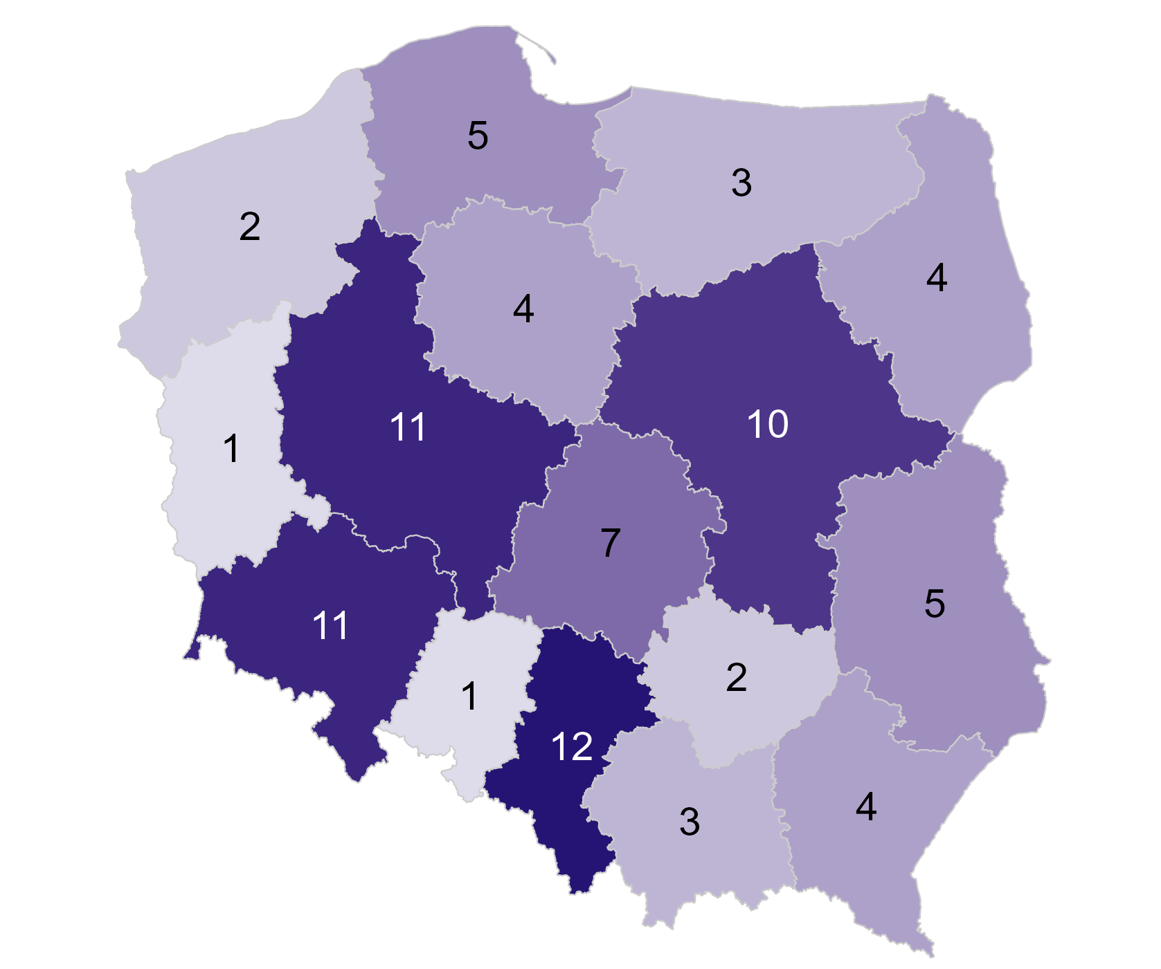
Rok | Miesiąc | Kod województwa świadczeniodawcy | Nazwa województwa | Liczba świadczeniodawców z umową
2021 | 12 | 01 | Dolnośląskie | 11
2021 | 12 | 02 | Kujawsko-pomorskie | 4
2021 | 12 | 03 | Lubelskie | 5
2021 | 12 | 04 | Lubuskie | 1
2021 | 12 | 05 | Łódzkie | 7
2021 | 12 | 06 | Małopolskie | 3
2021 | 12 | 07 | Mazowieckie | 10
2021 | 12 | 08 | Opolskie | 1
2021 | 12 | 09 | Podkarpackie | 4
2021 | 12 | 10 | Podlaskie | 4
2021 | 12 | 11 | Pomorskie | 5
2021 | 12 | 12 | Śląskie | 12
2021 | 12 | 13 | Świętokrzyskie | 2
2021 | 12 | 14 | Warmińsko-mazurskie | 3
2021 | 12 | 15 | Wielkopolskie | 11
2021 | 12 | 16 | Zachodniopomorskie | 2

Źródło: opracowanie własne na podstawie danych NFZ

Przedstawione informacje odnoszą się od świadczeniodawców, którzy posiadali umowę, tzn. uwzględniane są przypadki kiedy świadczeniodawca miał podpisaną umowę i nie sprawozdał ani jednego świadczenia w KOS-zawał.

Powrót do spisu treści

Wykres 1.1f
Wykres 1.1f: Liczba świadczeniodawców, którzy posiadali umowę na realizację KOS-zawał wg województwa świadczeniodawcy - grudzień 2022

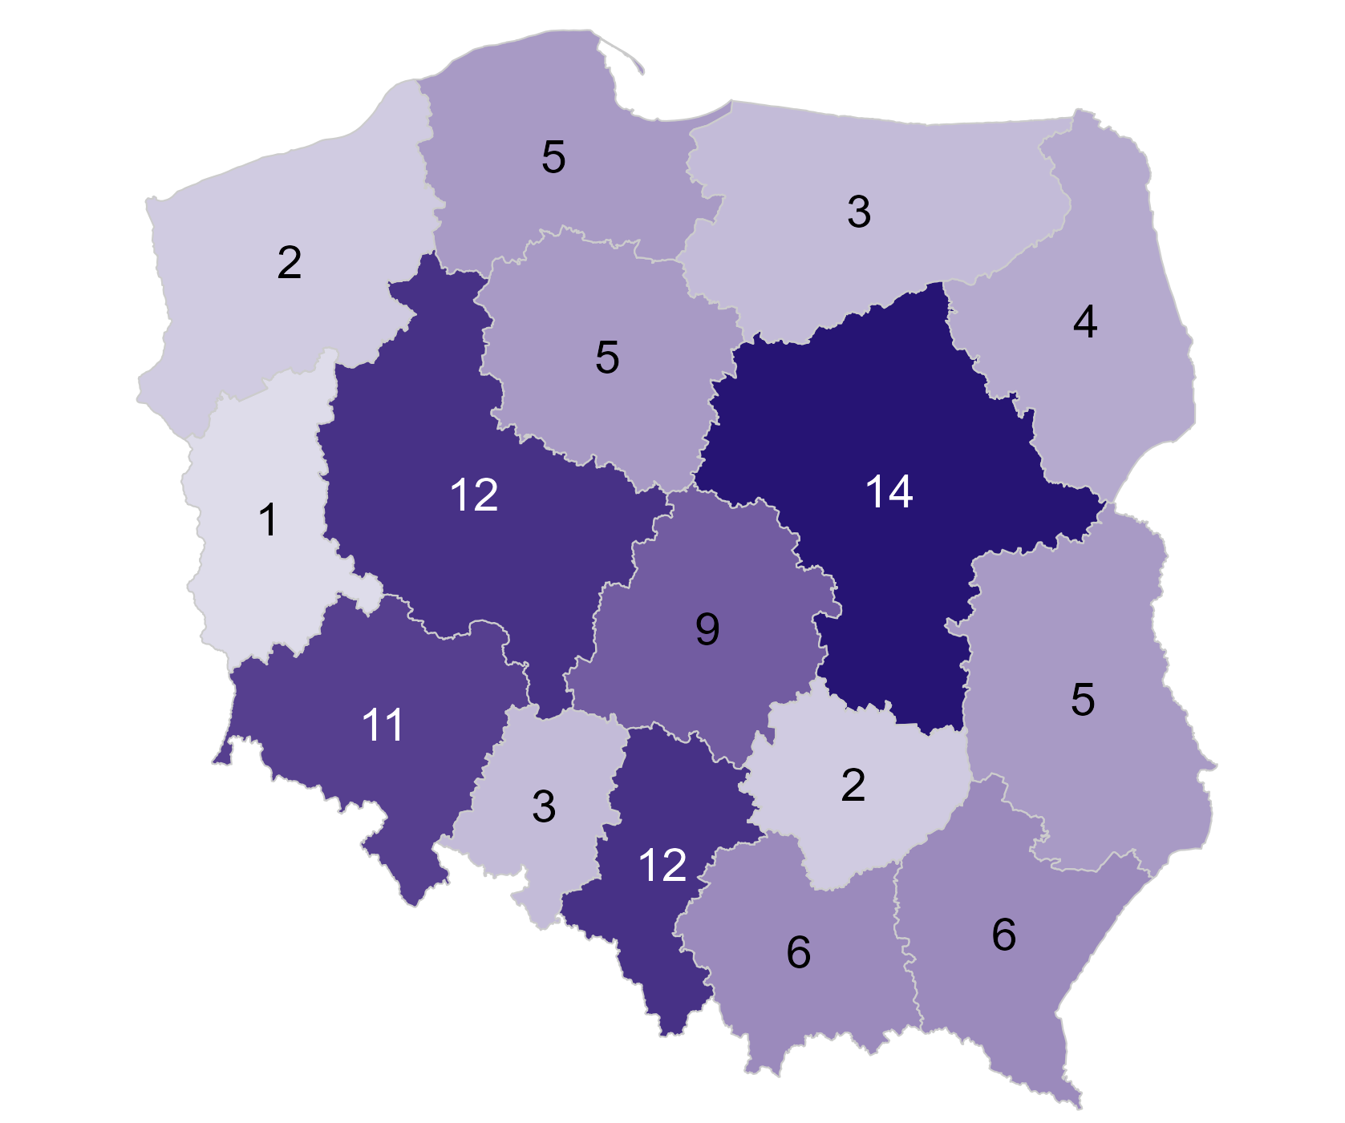
Rok | Miesiąc | Kod województwa świadczeniodawcy | Nazwa województwa | Liczba świadczeniodawców z umową
2022 | 12 | 01 | Dolnośląskie | 11
2022 | 12 | 02 | Kujawsko-pomorskie | 5
2022 | 12 | 03 | Lubelskie | 5
2022 | 12 | 04 | Lubuskie | 1
2022 | 12 | 05 | Łódzkie | 9
2022 | 12 | 06 | Małopolskie | 6
2022 | 12 | 07 | Mazowieckie | 14
2022 | 12 | 08 | Opolskie | 3
2022 | 12 | 09 | Podkarpackie | 6
2022 | 12 | 10 | Podlaskie | 4
2022 | 12 | 11 | Pomorskie | 5
2022 | 12 | 12 | Śląskie | 12
2022 | 12 | 13 | Świętokrzyskie | 2
2022 | 12 | 14 | Warmińsko-mazurskie | 3
2022 | 12 | 15 | Wielkopolskie | 12
2022 | 12 | 16 | Zachodniopomorskie | 2

Źródło: opracowanie własne na podstawie danych NFZ

Przedstawione informacje odnoszą się od świadczeniodawców, którzy posiadali umowę, tzn. uwzględniane są przypadki kiedy świadczeniodawca miał podpisaną umowę i nie sprawozdał ani jednego świadczenia w KOS-zawał.

Powrót do spisu treści

Wykres 1.1g
Wykres 1.1g: Liczba świadczeniodawców, którzy posiadali umowę na realizację KOS-zawał wg województwa świadczeniodawcy - grudzień 2023

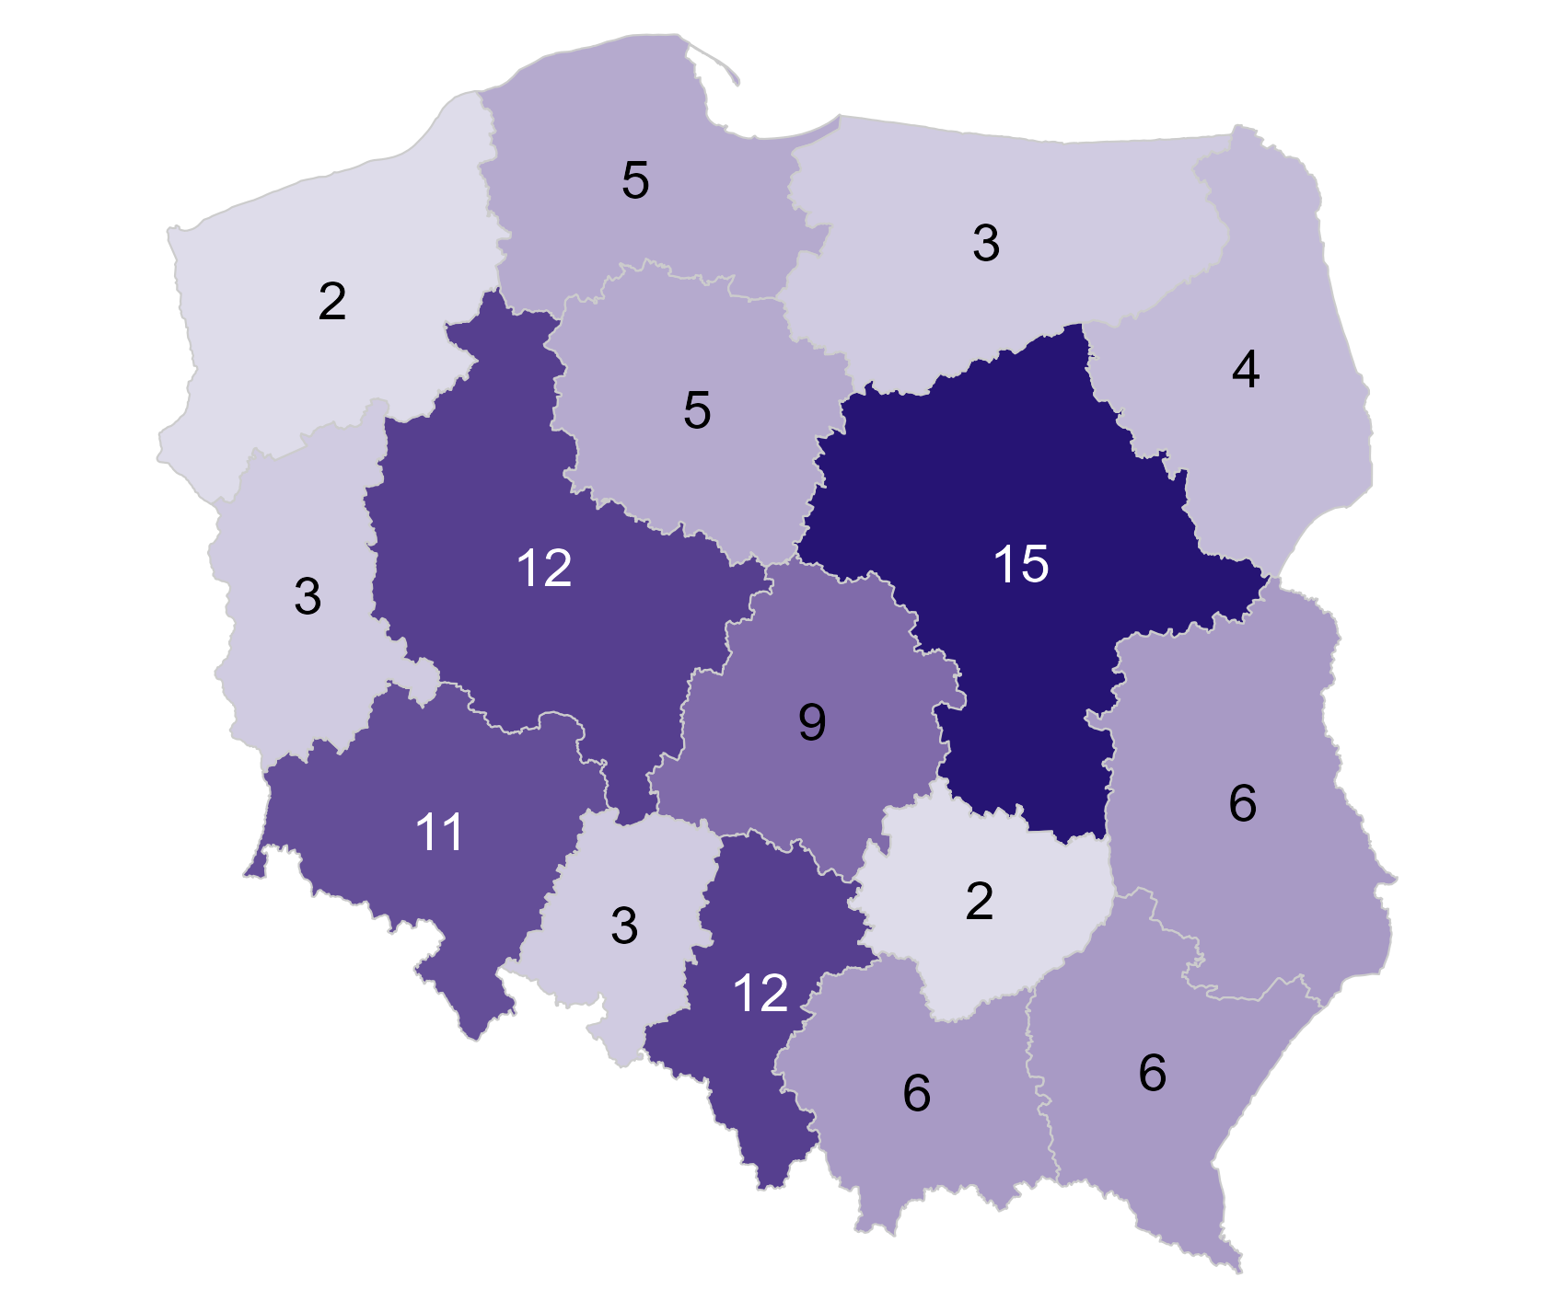
Rok | Miesiąc | Kod województwa świadczeniodawcy | Nazwa województwa | Liczba świadczeniodawców z umową
2023 | 12 | 01 | Dolnośląskie | 11
2023 | 12 | 02 | Kujawsko-pomorskie | 5
2023 | 12 | 03 | Lubelskie | 6
2023 | 12 | 04 | Lubuskie | 3
2023 | 12 | 05 | Łódzkie | 9
2023 | 12 | 06 | Małopolskie | 6
2023 | 12 | 07 | Mazowieckie | 15
2023 | 12 | 08 | Opolskie | 3
2023 | 12 | 09 | Podkarpackie | 6
2023 | 12 | 10 | Podlaskie | 4
2023 | 12 | 11 | Pomorskie | 5
2023 | 12 | 12 | Śląskie | 12
2023 | 12 | 13 | Świętokrzyskie | 2
2023 | 12 | 14 | Warmińsko-mazurskie | 3
2023 | 12 | 15 | Wielkopolskie | 12
2023 | 12 | 16 | Zachodniopomorskie | 2

Źródło: opracowanie własne na podstawie danych NFZ

Przedstawione informacje odnoszą się od świadczeniodawców, którzy posiadali umowę, tzn. uwzględniane są przypadki kiedy świadczeniodawca miał podpisaną umowę i nie sprawozdał ani jednego świadczenia w KOS-zawał.

Powrót do spisu treści

Wykres 1.1h
Wykres 1.1h: Liczba świadczeniodawców, którzy posiadali umowę na realizację KOS-zawał wg województwa świadczeniodawcy - grudzień 2024

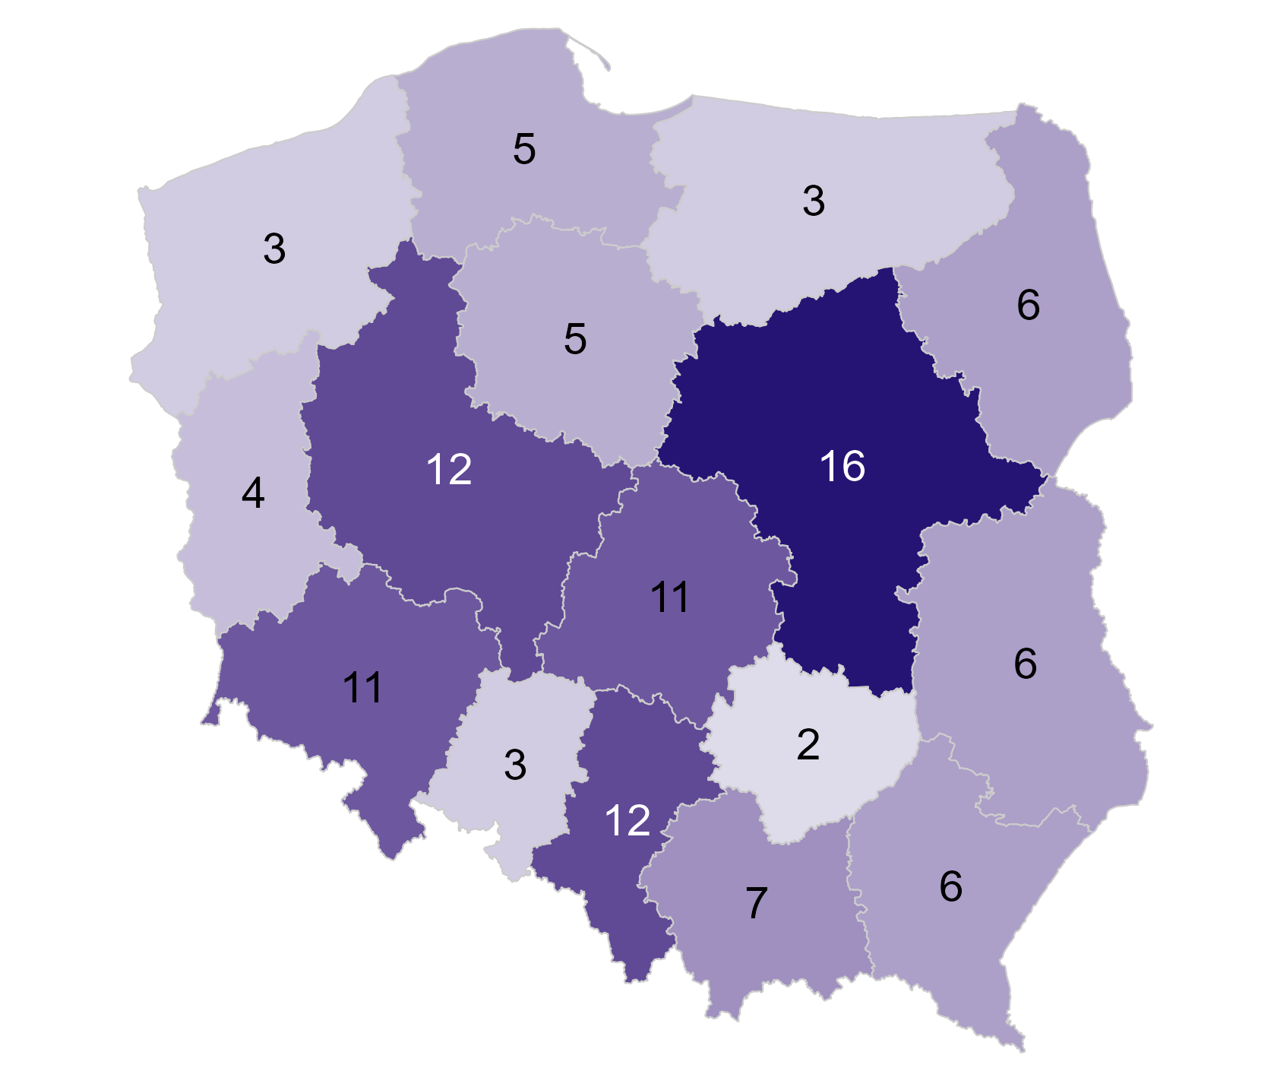
Rok | Miesiąc | Kod województwa świadczeniodawcy | Nazwa województwa | Liczba świadczeniodawców z umową
2024 | 12 | 01 | Dolnośląskie | 11
2024 | 12 | 02 | Kujawsko-pomorskie | 5
2024 | 12 | 03 | Lubelskie | 6
2024 | 12 | 04 | Lubuskie | 4
2024 | 12 | 05 | Łódzkie | 11
2024 | 12 | 06 | Małopolskie | 7
2024 | 12 | 07 | Mazowieckie | 16
2024 | 12 | 08 | Opolskie | 3
2024 | 12 | 09 | Podkarpackie | 6
2024 | 12 | 10 | Podlaskie | 6
2024 | 12 | 11 | Pomorskie | 5
2024 | 12 | 12 | Śląskie | 12
2024 | 12 | 13 | Świętokrzyskie | 2
2024 | 12 | 14 | Warmińsko-mazurskie | 3
2024 | 12 | 15 | Wielkopolskie | 12
2024 | 12 | 16 | Zachodniopomorskie | 3

Źródło: opracowanie własne na podstawie danych NFZ

Przedstawione informacje odnoszą się od świadczeniodawców, którzy posiadali umowę, tzn. uwzględniane są przypadki kiedy świadczeniodawca miał podpisaną umowę i nie sprawozdał ani jednego świadczenia w KOS-zawał.

Powrót do spisu treści

Wykres 1.2
Wykres 1.2: Liczba pacjentów, którym udzielono świadczenia w KOS-zawał z uwzględnieniem osób, które rozpoczęły leczenie w programie (X 2017 – XII 2024)

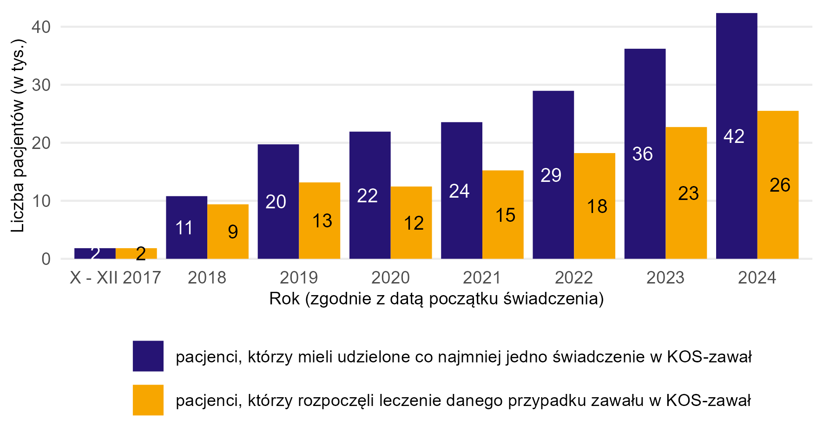
Rok | Liczba pacjentów, którzy mieli udzielone co najmniej jedno świadczenie w KOS-zawał (w tys.) | Liczba pacjentów, którzy rozpoczęli leczenie danego przypadku zawału w KOS-zawał (w tys.)
X - XII 2017 | 1.83 | 1.83
2018 | 10.80 | 9.39
2019 | 19.73 | 13.17
2020 | 21.92 | 12.46
2021 | 23.55 | 15.23
2022 | 28.95 | 18.22
2023 | 36.21 | 22.71
2024 | 42.36 | 25.50

Źródło: opracowanie własne na podstawie danych NFZ

Powrót do spisu treści

Wykres 1.3
Wykres 1.3: Liczba pacjentów, którzy rozpoczęli leczenie w KOS-zawał w 2024 r. wg płci i grup wiekowych

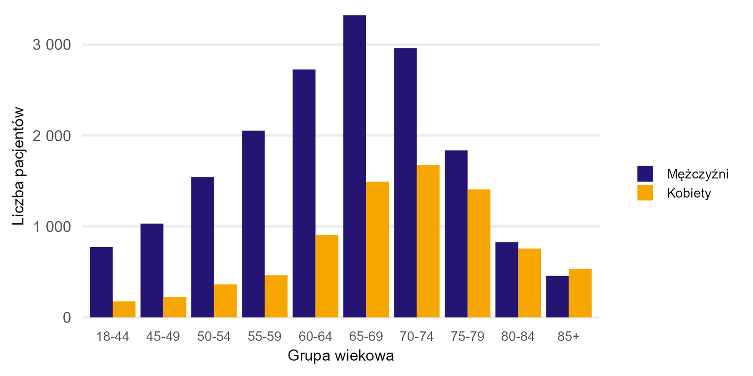
Płeć | Grupa wiekowa | Liczba pacjentów (w tys.)
K | 18-44 | 0.18
K | 45-49 | 0.22
K | 50-54 | 0.36
K | 55-59 | 0.46
K | 60-64 | 0.91
K | 65-69 | 1.49
K | 70-74 | 1.67
K | 75-79 | 1.41
K | 80-84 | 0.76
K | 85+ | 0.53
M | 18-44 | 0.77
M | 45-49 | 1.03
M | 50-54 | 1.54
M | 55-59 | 2.05
M | 60-64 | 2.73
M | 65-69 | 3.32
M | 70-74 | 2.96
M | 75-79 | 1.84
M | 80-84 | 0.83
M | 85+ | 0.46

Źródło: opracowanie własne na podstawie danych NFZ

Powrót do spisu treści

Wykres 1.4
Wykres 1.4: Wartość refundacji świadczeń (w mln zł) udzielonych w ramach zakresu KOS-zawał (X 2017 – XII 2024)

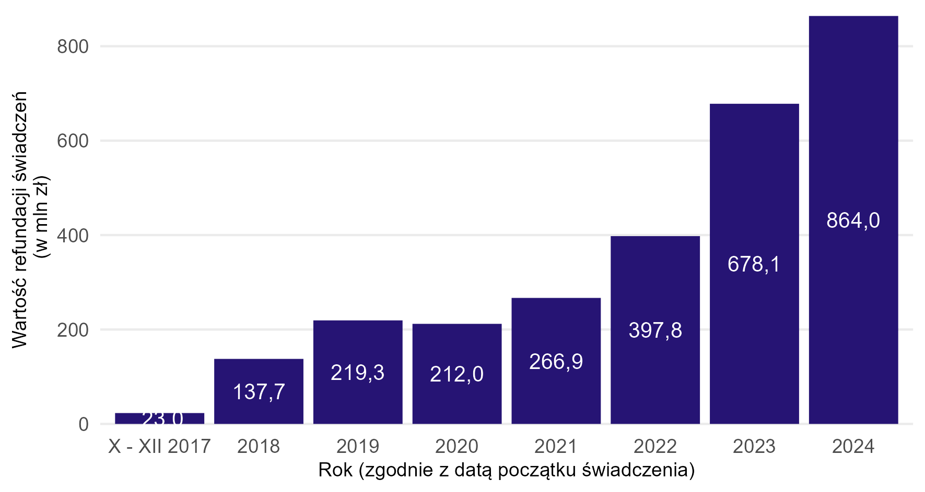
Rok | Wartość refundacji (w mln)
X - XII 2017 | 23.02
2018 | 137.72
2019 | 219.29
2020 | 211.97
2021 | 266.88
2022 | 397.76
2023 | 678.11
2024 | 864.04

Źródło: opracowanie własne na podstawie danych NFZ

Wartość refundacji świadczeń odnosi się do świadczeń, dla których wartość rozliczonego świadczenia była większa od zera lub świadczenie zostało sprawozdane w ramach ryczałtu podstawowego szpitalnego zabezpieczenia (PSZ).
W przypadku świadczeń sprawozdanych w ramach ryczałtu systemu podstawowego szpitalnego zabezpieczenia świadczeń opieki zdrowotnej uwzględniono ich wartość w oparciu o cenę jednostki sprawozdawczej ryczałtu systemu zabezpieczenia obowiązującą w danym okresie rozliczeniowym.
Należy zauważyć, że na wzrost nakładów od 2022 r. wpłynęła Rekomendacja Prezesa Agencji Oceny Technologii Medycznych i Taryfikacji w sprawie zmiany sposobu lub poziomu finansowania świadczeń opieki zdrowotnej.

Powrót do spisu treści

Wykres 2.1a
Wykres 2.1a: Odsetek przypadków zawału serca sprawozdanych w KOS-zawał wg województwa pacjenta z wyłączeniem zgonów wewnątrzszpitalnych - 2019 rok

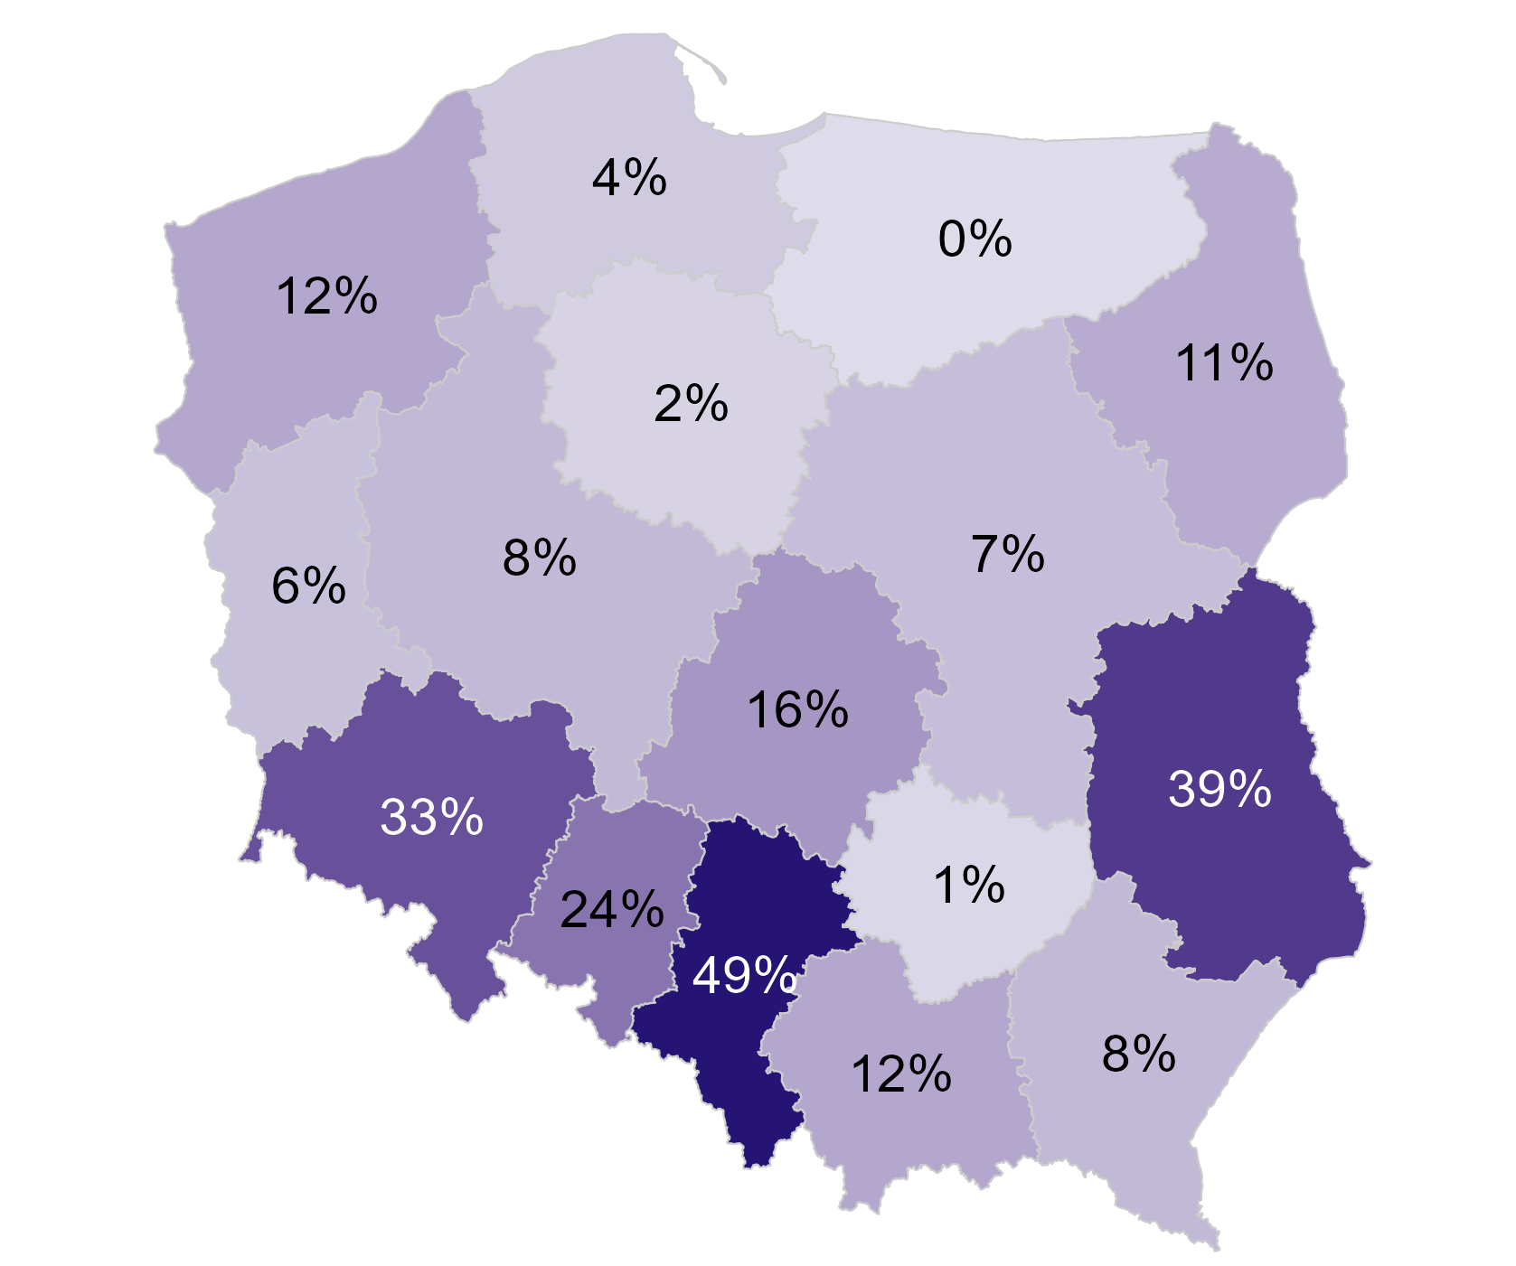
Rok | Województwo pacjenta | Liczba przypadków zawału serca (w tys.) w KOS-zawał (z wyłączeniem zgonów wewnątrzszpitalnych) | Liczba przypadków zawału serca (w tys., z wyłączeniem zgonów wewnątrzszpitalnych) | Odsetek
2019 | Dolnośląskie | 2.09 | 6.32 | 33.0%
2019 | Kujawsko-pomorskie | 0.07 | 4.50 | 1.7%
2019 | Lubelskie | 1.44 | 3.70 | 38.8%
2019 | Lubuskie | 0.18 | 2.97 | 6.0%
2019 | Łódzkie | 0.94 | 5.82 | 16.1%
2019 | Małopolskie | 0.66 | 5.63 | 11.8%
2019 | Mazowieckie | 0.65 | 9.57 | 6.8%
2019 | Opolskie | 0.42 | 1.73 | 24.2%
2019 | Podkarpackie | 0.29 | 3.59 | 8.2%
2019 | Podlaskie | 0.18 | 1.67 | 10.7%
2019 | Pomorskie | 0.16 | 4.30 | 3.8%
2019 | Śląskie | 5.28 | 10.87 | 48.5%
2019 | Świętokrzyskie | 0.02 | 2.61 | 0.8%
2019 | Warmińsko-mazurskie | 0.00 | 2.64 | 0.2%
2019 | Wielkopolskie | 0.54 | 6.89 | 7.8%
2019 | Zachodniopomorskie | 0.35 | 2.88 | 12.0%

Źródło: opracowanie własne na podstawie danych NFZ

Jako przypadek zawału serca zdefiniowano hospitalizację z rozpoznaniem głównym hospitalizacji I21 wg ICD-10 (wraz z rozszerzeniami) sprawozdaną jako: i) hospitalizację poza programem KOS-zawał w rodzaju świadczeń leczenie szpitalne LUB ii) hospitalizację sprawozdaną JGP w ramach zakresu KOS-zawał LUB iii) hospitalizację w ramach świadczeń finansowanych z Funduszu Przeciwdziałania COVID-19 w okresie marzec 2021 - luty 2022.
Jeżeli pacjent był więcej niż raz hospitalzowany w analizowanym okresie i pomiędzy końcem pierwszej hospitalizacji a początkiem drugiej minął co najmniej 1 dzień to drugą hospitalizację łączono z poprzednią hospitalizacją i liczono jako jeden przypadek zawału. W przypadku hospitalizacji sprawozdanych w KOS-zawał do zdefiniowania przypadku zawału wykorzystano również informacje o dacie zawału raportowanej komunikatem AP-KUŚ i odrzucono hospitalizacje będące kontynuacją leczenia zawału.

Powrót do spisu treści

Wykres 2.1b
Wykres 2.1b: Odsetek przypadków zawału serca sprawozdanych w KOS-zawał wg województwa pacjenta z wyłączeniem zgonów wewnątrzszpitalnych - 2024 rok

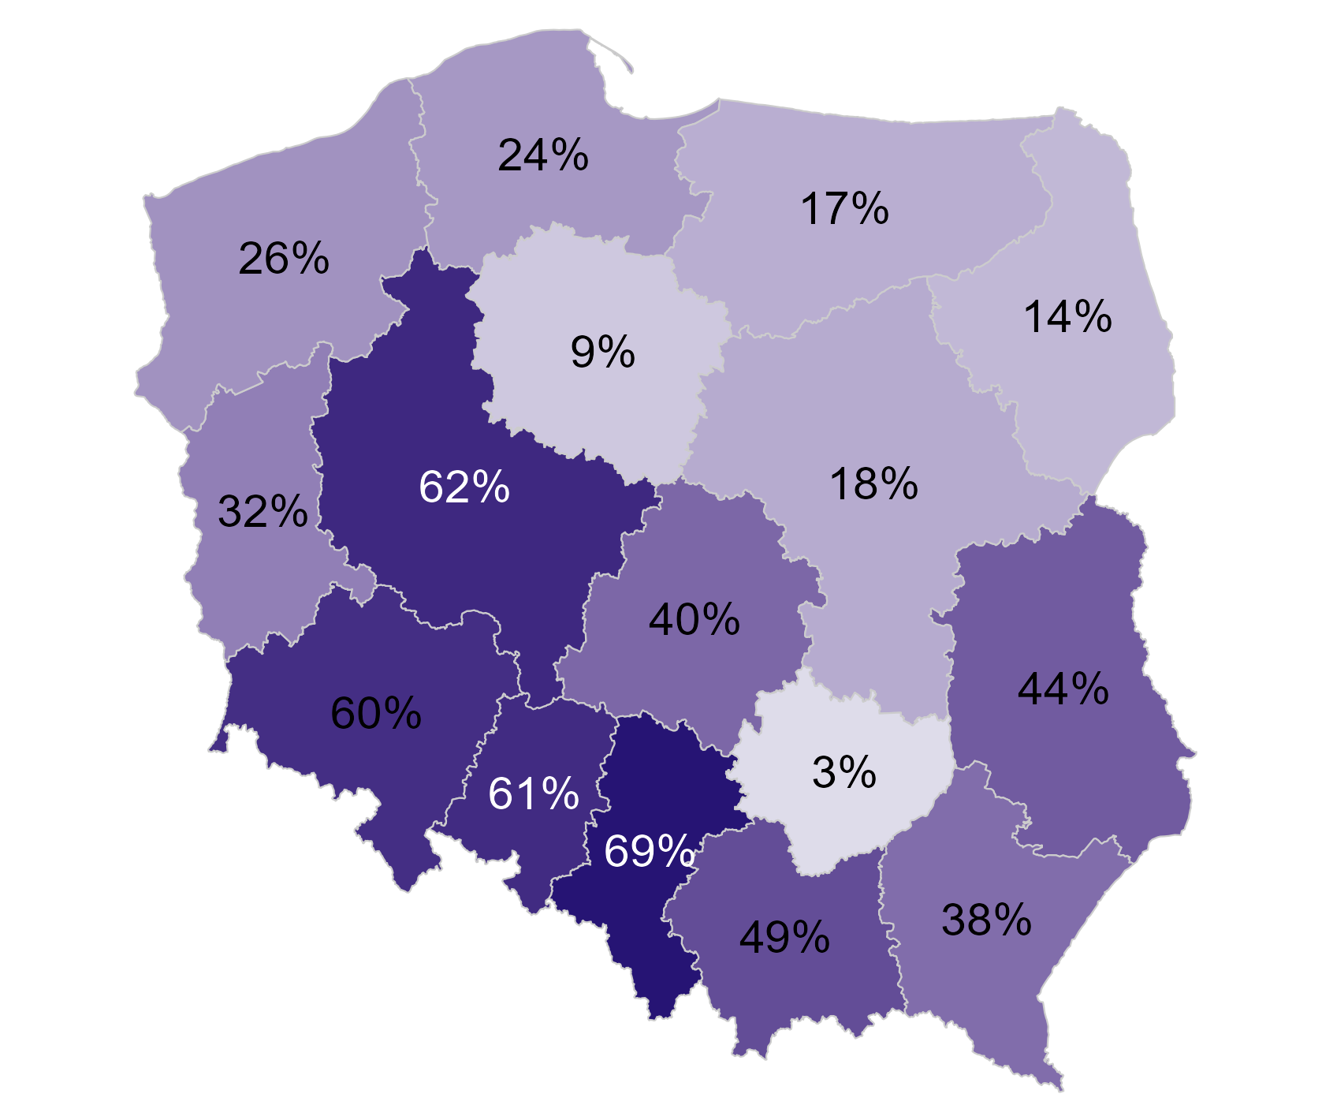
Rok | Województwo pacjenta | Liczba przypadków zawału serca (w tys.) w KOS-zawał (z wyłączeniem zgonów wewnątrzszpitalnych) | Liczba przypadków zawału serca (w tys., z wyłączeniem zgonów wewnątrzszpitalnych) | Odsetek
2024 | Dolnośląskie | 3.20 | 5.33 | 60.0%
2024 | Kujawsko-pomorskie | 0.31 | 3.41 | 9.1%
2024 | Lubelskie | 1.53 | 3.50 | 43.7%
2024 | Lubuskie | 0.80 | 2.49 | 32.0%
2024 | Łódzkie | 1.80 | 4.48 | 40.2%
2024 | Małopolskie | 2.30 | 4.68 | 49.2%
2024 | Mazowieckie | 1.41 | 7.76 | 18.1%
2024 | Opolskie | 0.83 | 1.37 | 61.0%
2024 | Podkarpackie | 1.29 | 3.39 | 37.9%
2024 | Podlaskie | 0.21 | 1.56 | 13.7%
2024 | Pomorskie | 0.85 | 3.55 | 24.0%
2024 | Śląskie | 6.04 | 8.77 | 68.8%
2024 | Świętokrzyskie | 0.06 | 2.31 | 2.8%
2024 | Warmińsko-mazurskie | 0.37 | 2.15 | 17.3%
2024 | Wielkopolskie | 3.61 | 5.80 | 62.2%
2024 | Zachodniopomorskie | 0.61 | 2.35 | 25.9%

Źródło: opracowanie własne na podstawie danych NFZ

Jako przypadek zawału serca zdefiniowano hospitalizację z rozpoznaniem głównym hospitalizacji I21 wg ICD-10 (wraz z rozszerzeniami) sprawozdaną jako: i) hospitalizację poza programem KOS-zawał w rodzaju świadczeń leczenie szpitalne LUB ii) hospitalizację sprawozdaną JGP w ramach zakresu KOS-zawał LUB iii) hospitalizację w ramach świadczeń finansowanych z Funduszu Przeciwdziałania COVID-19 w okresie marzec 2021 - luty 2022.
Jeżeli pacjent był więcej niż raz hospitalzowany w analizowanym okresie i pomiędzy końcem pierwszej hospitalizacji a początkiem drugiej minął co najmniej 1 dzień to drugą hospitalizację łączono z poprzednią hospitalizacją i liczono jako jeden przypadek zawału. W przypadku hospitalizacji sprawozdanych w KOS-zawał do zdefiniowania przypadku zawału wykorzystano również informacje o dacie zawału raportowanej komunikatem AP-KUŚ i odrzucono hospitalizacje będące kontynuacją leczenia zawału.

Powrót do spisu treści

Wykres 2.2
Wykres 2.2: Struktura demograficzna przypadków zawału serca (X 2017 – XII 2024)

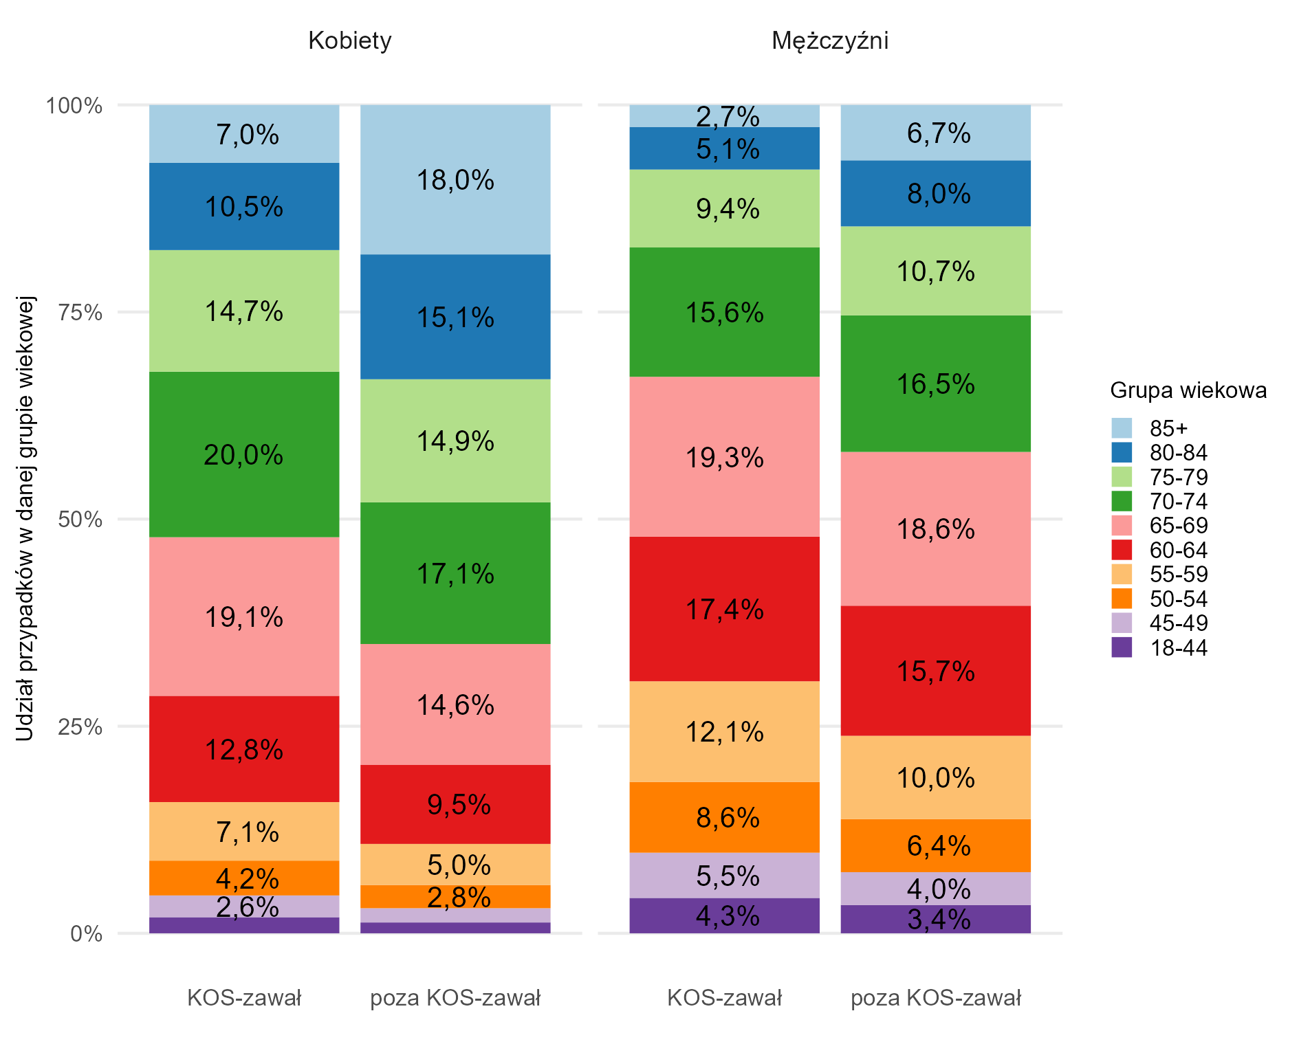
Płeć | Grupa wiekowa | Czy KOS-zawał | Liczba przypadków zawału w danym przekroju (w tys.) | Liczba pacjentów danej płci i z danej populacji (w tys., KOS-zawał/poza KOS-zawał) - mianownik odsetka | Odsetek przypadków zawału
Kobiety | 18-44 | KOS-zawał | 0.7 | 36.85 | 1.9%
Kobiety | 18-44 | poza KOS-zawał | 2.0 | 151.31 | 1.3%
Kobiety | 45-49 | KOS-zawał | 1.0 | 36.85 | 2.6%
Kobiety | 45-49 | poza KOS-zawał | 2.6 | 151.31 | 1.7%
Kobiety | 50-54 | KOS-zawał | 1.6 | 36.85 | 4.2%
Kobiety | 50-54 | poza KOS-zawał | 4.3 | 151.31 | 2.8%
Kobiety | 55-59 | KOS-zawał | 2.6 | 36.85 | 7.1%
Kobiety | 55-59 | poza KOS-zawał | 7.5 | 151.31 | 5.0%
Kobiety | 60-64 | KOS-zawał | 4.7 | 36.85 | 12.8%
Kobiety | 60-64 | poza KOS-zawał | 14.4 | 151.31 | 9.5%
Kobiety | 65-69 | KOS-zawał | 7.1 | 36.85 | 19.1%
Kobiety | 65-69 | poza KOS-zawał | 22.1 | 151.31 | 14.6%
Kobiety | 70-74 | KOS-zawał | 7.4 | 36.85 | 20.0%
Kobiety | 70-74 | poza KOS-zawał | 25.9 | 151.31 | 17.1%
Kobiety | 75-79 | KOS-zawał | 5.4 | 36.85 | 14.7%
Kobiety | 75-79 | poza KOS-zawał | 22.5 | 151.31 | 14.9%
Kobiety | 80-84 | KOS-zawał | 3.9 | 36.85 | 10.5%
Kobiety | 80-84 | poza KOS-zawał | 22.8 | 151.31 | 15.1%
Kobiety | 85+ | KOS-zawał | 2.6 | 36.85 | 7.0%
Kobiety | 85+ | poza KOS-zawał | 27.3 | 151.31 | 18.0%
Mężczyźni | 18-44 | KOS-zawał | 3.5 | 81.92 | 4.3%
Mężczyźni | 18-44 | poza KOS-zawał | 8.9 | 259.10 | 3.4%
Mężczyźni | 45-49 | KOS-zawał | 4.5 | 81.92 | 5.5%
Mężczyźni | 45-49 | poza KOS-zawał | 10.3 | 259.10 | 4.0%
Mężczyźni | 50-54 | KOS-zawał | 7.0 | 81.92 | 8.6%
Mężczyźni | 50-54 | poza KOS-zawał | 16.6 | 259.10 | 6.4%
Mężczyźni | 55-59 | KOS-zawał | 10.0 | 81.92 | 12.1%
Mężczyźni | 55-59 | poza KOS-zawał | 26.0 | 259.10 | 10.0%
Mężczyźni | 60-64 | KOS-zawał | 14.3 | 81.92 | 17.4%
Mężczyźni | 60-64 | poza KOS-zawał | 40.7 | 259.10 | 15.7%
Mężczyźni | 65-69 | KOS-zawał | 15.8 | 81.92 | 19.3%
Mężczyźni | 65-69 | poza KOS-zawał | 48.1 | 259.10 | 18.6%
Mężczyźni | 70-74 | KOS-zawał | 12.8 | 81.92 | 15.6%
Mężczyźni | 70-74 | poza KOS-zawał | 42.7 | 259.10 | 16.5%
Mężczyźni | 75-79 | KOS-zawał | 7.7 | 81.92 | 9.4%
Mężczyźni | 75-79 | poza KOS-zawał | 27.8 | 259.10 | 10.7%
Mężczyźni | 80-84 | KOS-zawał | 4.2 | 81.92 | 5.1%
Mężczyźni | 80-84 | poza KOS-zawał | 20.7 | 259.10 | 8.0%
Mężczyźni | 85+ | KOS-zawał | 2.2 | 81.92 | 2.7%
Mężczyźni | 85+ | poza KOS-zawał | 17.3 | 259.10 | 6.7%

Źródło: opracowanie własne na podstawie danych NFZ

Jako przypadek zawału serca zdefiniowano hospitalizację z rozpoznaniem głównym hospitalizacji I21 wg ICD-10 (wraz z rozszerzeniami) sprawozdaną jako: i) hospitalizację poza programem KOS-zawał w rodzaju świadczeń leczenie szpitalne LUB ii) hospitalizację sprawozdaną JGP w ramach zakresu KOS-zawał LUB iii) hospitalizację w ramach świadczeń finansowanych z Funduszu Przeciwdziałania COVID-19 w okresie marzec 2021 - luty 2022.
Jeżeli pacjent był więcej niż raz hospitalzowany w analizowanym okresie i pomiędzy końcem pierwszej hospitalizacji a początkiem drugiej minął co najmniej 1 dzień to drugą hospitalizację łączono z poprzednią hospitalizacją i liczono jako jeden przypadek zawału. W przypadku hospitalizacji sprawozdanych w KOS-zawał do zdefiniowania przypadku zawału wykorzystano również informacje o dacie zawału raportowanej komunikatem AP-KUŚ i odrzucono hospitalizacje będące kontynuacją leczenia zawału.

Powrót do spisu treści

Wykres 2.3
Wykres 2.3: Odsetek zawałów NSTEMI w ogólnej liczbie przypadków zawału serca (X 2017 – XII 2024) wg grupy wiekowej i płci pacjentów

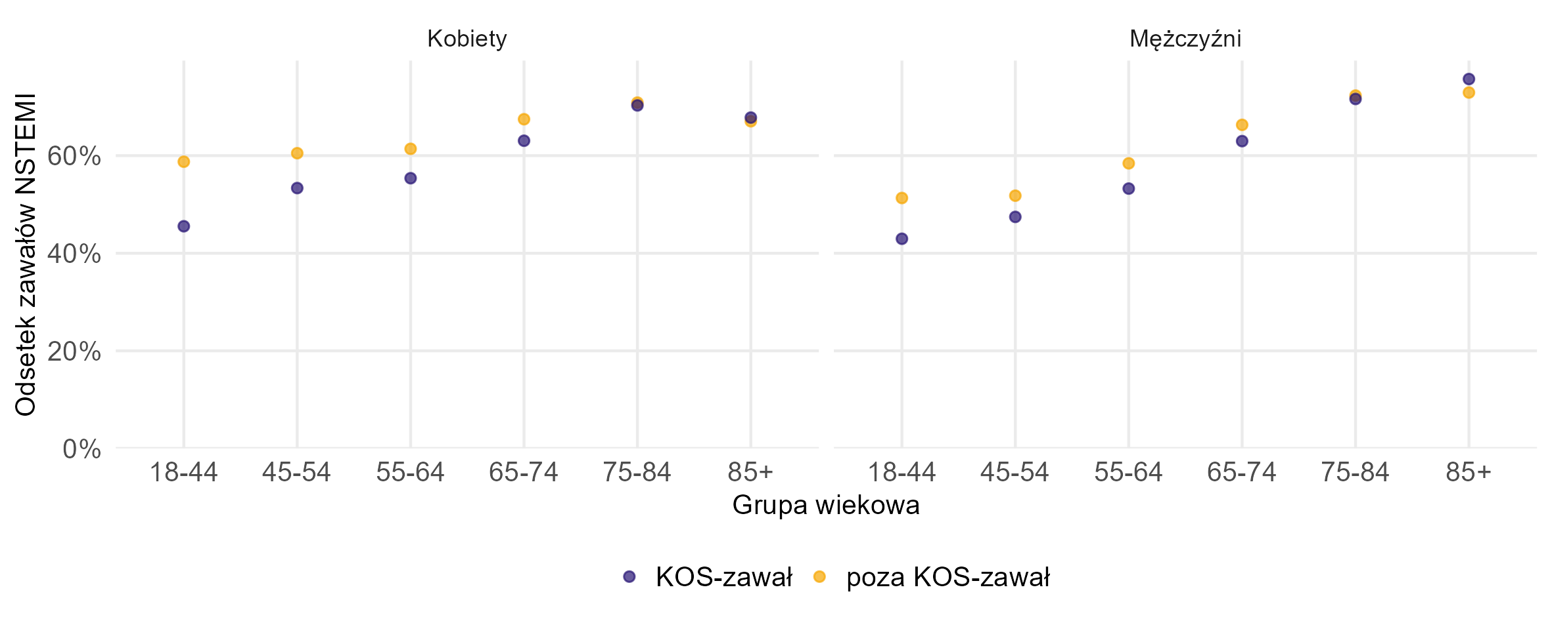
Czy KOS-zawał | Płeć | Grupa wiekowa | Liczba przypadków zawału NSTEMI w danym przekroju (w tys.) | Liczba przypadków zawału w danym przekroju (w tys.) | Odsetek
KOS-zawał | Kobiety | 18-44 | 0.33 | 0.72 | 45.5%
KOS-zawał | Kobiety | 45-54 | 1.34 | 2.52 | 53.4%
KOS-zawał | Kobiety | 55-64 | 4.06 | 7.33 | 55.4%
KOS-zawał | Kobiety | 65-74 | 9.09 | 14.42 | 63.1%
KOS-zawał | Kobiety | 75-84 | 6.53 | 9.29 | 70.3%
KOS-zawał | Kobiety | 85+ | 1.75 | 2.58 | 67.8%
KOS-zawał | Mężczyźni | 18-44 | 1.50 | 3.50 | 43.0%
KOS-zawał | Mężczyźni | 45-54 | 5.45 | 11.48 | 47.4%
KOS-zawał | Mężczyźni | 55-64 | 12.91 | 24.24 | 53.3%
KOS-zawał | Mężczyźni | 65-74 | 18.02 | 28.61 | 63.0%
KOS-zawał | Mężczyźni | 75-84 | 8.54 | 11.92 | 71.6%
KOS-zawał | Mężczyźni | 85+ | 1.65 | 2.17 | 75.7%
poza KOS-zawał | Kobiety | 18-44 | 1.16 | 1.98 | 58.8%
poza KOS-zawał | Kobiety | 45-54 | 4.14 | 6.85 | 60.5%
poza KOS-zawał | Kobiety | 55-64 | 13.46 | 21.92 | 61.4%
poza KOS-zawał | Kobiety | 65-74 | 32.37 | 47.97 | 67.5%
poza KOS-zawał | Kobiety | 75-84 | 32.09 | 45.28 | 70.9%
poza KOS-zawał | Kobiety | 85+ | 18.31 | 27.31 | 67.0%
poza KOS-zawał | Mężczyźni | 18-44 | 4.55 | 8.87 | 51.3%
poza KOS-zawał | Mężczyźni | 45-54 | 13.92 | 26.88 | 51.8%
poza KOS-zawał | Mężczyźni | 55-64 | 38.98 | 66.72 | 58.4%
poza KOS-zawał | Mężczyźni | 65-74 | 60.22 | 90.80 | 66.3%
poza KOS-zawał | Mężczyźni | 75-84 | 35.07 | 48.49 | 72.3%
poza KOS-zawał | Mężczyźni | 85+ | 12.64 | 17.34 | 72.9%

Źródło: opracowanie własne na podstawie danych NFZ

Zawał NSTEMI - hospitalizacja sprawozdana z rozpoznaniem głównym I21.4, I21.9 wg ICD-10, zawał STEMI hospitalizacja z rozpoznaniem głównym I21.0–I21.3 wg ICD-10.
Jako przypadek zawału serca zdefiniowano hospitalizację z rozpoznaniem głównym hospitalizacji I21 wg ICD-10 (wraz z rozszerzeniami) sprawozdaną jako: i) hospitalizację poza programem KOS-zawał w rodzaju świadczeń leczenie szpitalne LUB ii) hospitalizację sprawozdaną JGP w ramach zakresu KOS-zawał LUB iii) hospitalizację w ramach świadczeń finansowanych z Funduszu Przeciwdziałania COVID-19 w okresie marzec 2021 - luty 2022.
Jeżeli pacjent był więcej niż raz hospitalzowany w analizowanym okresie i pomiędzy końcem pierwszej hospitalizacji a początkiem drugiej minął co najmniej 1 dzień to drugą hospitalizację łączono z poprzednią hospitalizacją i liczono jako jeden przypadek zawału. W przypadku hospitalizacji sprawozdanych w KOS-zawał do zdefiniowania przypadku zawału wykorzystano również informacje o dacie zawału raportowanej komunikatem AP-KUŚ i odrzucono hospitalizacje będące kontynuacją leczenia zawału.

Powrót do spisu treści

Wykres 2.4
Wykres 2.4: Odsetek przypadków zawałów serca, dla których sprawozdano wykonanie angioplastyki w ciągu 5 lat poprzedzających datę przyjęcia z powodu zawału w podziale na płeć, grupę wiekową oraz typ zawału (dotyczy przypadków zawału serca, które miały miejsce w okresie X 2017 – XII 2024)

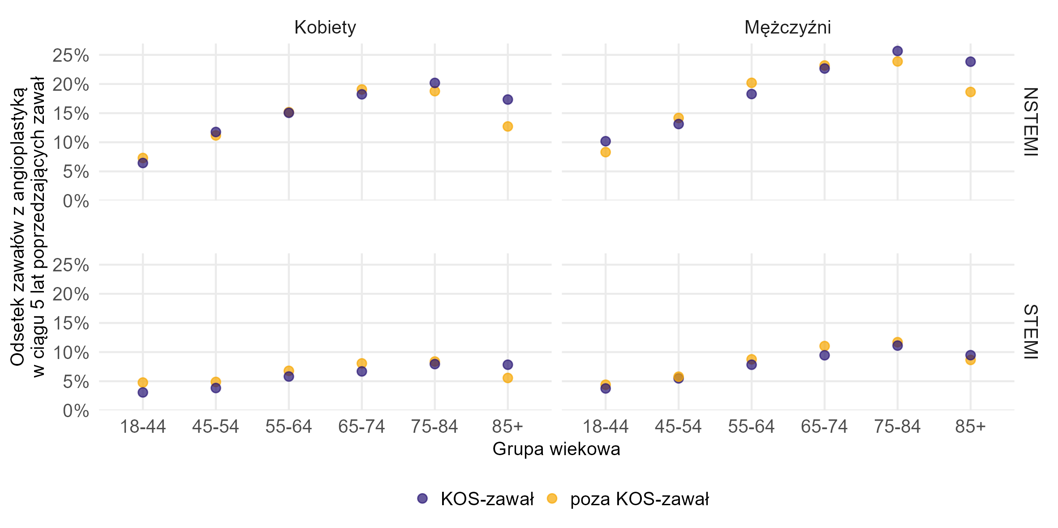
Czy KOS-zawał | Typ zawału | Grupa wiekowa | Płeć | Liczba przypadków zawału z PCI w ciągu 5 lat poprzedzających zawał (w tys.) | Liczba przypadków zawału w danym przekroju (w tys.) | Odsetek zawałów z PCI w ciągu 5 lat poprzedzających zawał
KOS-zawał | NSTEMI | 55-64 | Mężczyźni | 2.36 | 12.91 | 18.3%
KOS-zawał | NSTEMI | 65-74 | Mężczyźni | 4.08 | 18.02 | 22.7%
KOS-zawał | NSTEMI | 75-84 | Mężczyźni | 2.19 | 8.54 | 25.7%
KOS-zawał | NSTEMI | 75-84 | Kobiety | 1.32 | 6.53 | 20.2%
KOS-zawał | NSTEMI | 55-64 | Kobiety | 0.61 | 4.06 | 15.1%
KOS-zawał | NSTEMI | 65-74 | Kobiety | 1.66 | 9.09 | 18.2%
KOS-zawał | NSTEMI | 18-44 | Kobiety | 0.02 | 0.33 | 6.4%
KOS-zawał | NSTEMI | 45-54 | Mężczyźni | 0.72 | 5.45 | 13.1%
KOS-zawał | NSTEMI | 85+ | Mężczyźni | 0.39 | 1.65 | 23.8%
KOS-zawał | NSTEMI | 45-54 | Kobiety | 0.16 | 1.34 | 11.8%
KOS-zawał | NSTEMI | 85+ | Kobiety | 0.30 | 1.75 | 17.3%
KOS-zawał | NSTEMI | 18-44 | Mężczyźni | 0.15 | 1.50 | 10.2%
KOS-zawał | STEMI | 75-84 | Kobiety | 0.22 | 2.76 | 7.9%
KOS-zawał | STEMI | 45-54 | Mężczyźni | 0.33 | 6.03 | 5.5%
KOS-zawał | STEMI | 55-64 | Mężczyźni | 0.89 | 11.33 | 7.8%
KOS-zawał | STEMI | 65-74 | Mężczyźni | 1.00 | 10.59 | 9.5%
KOS-zawał | STEMI | 65-74 | Kobiety | 0.36 | 5.33 | 6.7%
KOS-zawał | STEMI | 85+ | Mężczyźni | 0.05 | 0.53 | 9.5%
KOS-zawał | STEMI | 75-84 | Mężczyźni | 0.38 | 3.38 | 11.1%
KOS-zawał | STEMI | 45-54 | Kobiety | 0.04 | 1.17 | 3.8%
KOS-zawał | STEMI | 85+ | Kobiety | 0.06 | 0.83 | 7.8%
KOS-zawał | STEMI | 55-64 | Kobiety | 0.19 | 3.27 | 5.8%
KOS-zawał | STEMI | 18-44 | Mężczyźni | 0.07 | 2.00 | 3.8%
KOS-zawał | STEMI | 18-44 | Kobiety | 0.01 | 0.39 | 3.1%
poza KOS-zawał | NSTEMI | 45-54 | Kobiety | 0.46 | 4.14 | 11.2%
poza KOS-zawał | NSTEMI | 75-84 | Kobiety | 6.02 | 32.09 | 18.8%
poza KOS-zawał | NSTEMI | 85+ | Kobiety | 2.33 | 18.31 | 12.7%
poza KOS-zawał | NSTEMI | 55-64 | Mężczyźni | 7.88 | 38.98 | 20.2%
poza KOS-zawał | NSTEMI | 55-64 | Kobiety | 2.04 | 13.46 | 15.2%
poza KOS-zawał | NSTEMI | 65-74 | Mężczyźni | 13.96 | 60.22 | 23.2%
poza KOS-zawał | NSTEMI | 65-74 | Kobiety | 6.17 | 32.37 | 19.1%
poza KOS-zawał | NSTEMI | 18-44 | Mężczyźni | 0.38 | 4.55 | 8.3%
poza KOS-zawał | NSTEMI | 18-44 | Kobiety | 0.09 | 1.16 | 7.3%
poza KOS-zawał | NSTEMI | 85+ | Mężczyźni | 2.36 | 12.64 | 18.6%
poza KOS-zawał | NSTEMI | 75-84 | Mężczyźni | 8.37 | 35.07 | 23.9%
poza KOS-zawał | NSTEMI | 45-54 | Mężczyźni | 1.97 | 13.92 | 14.2%
poza KOS-zawał | STEMI | 85+ | Mężczyźni | 0.41 | 4.69 | 8.7%
poza KOS-zawał | STEMI | 55-64 | Mężczyźni | 2.43 | 27.74 | 8.8%
poza KOS-zawał | STEMI | 55-64 | Kobiety | 0.57 | 8.46 | 6.8%
poza KOS-zawał | STEMI | 65-74 | Kobiety | 1.26 | 15.61 | 8.1%
poza KOS-zawał | STEMI | 75-84 | Kobiety | 1.10 | 13.19 | 8.4%
poza KOS-zawał | STEMI | 85+ | Kobiety | 0.50 | 9.00 | 5.6%
poza KOS-zawał | STEMI | 65-74 | Mężczyźni | 3.38 | 30.59 | 11.0%
poza KOS-zawał | STEMI | 75-84 | Mężczyźni | 1.57 | 13.43 | 11.7%
poza KOS-zawał | STEMI | 45-54 | Kobiety | 0.13 | 2.71 | 4.9%
poza KOS-zawał | STEMI | 18-44 | Mężczyźni | 0.19 | 4.32 | 4.4%
poza KOS-zawał | STEMI | 45-54 | Mężczyźni | 0.75 | 12.96 | 5.8%
poza KOS-zawał | STEMI | 18-44 | Kobiety | 0.04 | 0.82 | 4.8%

Źródło: opracowanie własne na podstawie danych NFZ

Zawał NSTEMI - hospitalizacja sprawozdana z rozpoznaniem głównym I21.4, I21.9 wg ICD-10, zawał STEMI hospitalizacja z rozpoznaniem głównym I21.0–I21.3 wg ICD-10.
PCI - świadczenie ze sprawozdaną procedurą 00.40–00.48, 00.66, 00.661, 00.662, 36.0, 36.06 (wraz z rozszerzeniami), 36.07 (wraz z rozszerzeniami), 36.09, 36.091 wg ICD-9.
CABG - świadczenie ze sprawozdawaną procedurą 36.1 wg ICD-9 (wraz z rozszerzeniami).
Jako przypadek zawału serca zdefiniowano hospitalizację z rozpoznaniem głównym hospitalizacji I21 wg ICD-10 (wraz z rozszerzeniami) sprawozdaną jako: i) hospitalizację poza programem KOS-zawał w rodzaju świadczeń leczenie szpitalne LUB ii) hospitalizację sprawozdaną JGP w ramach zakresu KOS-zawał LUB iii) hospitalizację w ramach świadczeń finansowanych z Funduszu Przeciwdziałania COVID-19 w okresie marzec 2021 - luty 2022.
Jeżeli pacjent był więcej niż raz hospitalzowany w analizowanym okresie i pomiędzy końcem pierwszej hospitalizacji a początkiem drugiej minął co najmniej 1 dzień to drugą hospitalizację łączono z poprzednią hospitalizacją i liczono jako jeden przypadek zawału. W przypadku hospitalizacji sprawozdanych w KOS-zawał do zdefiniowania przypadku zawału wykorzystano również informacje o dacie zawału raportowanej komunikatem AP-KUŚ i odrzucono hospitalizacje będące kontynuacją leczenia zawału.

Powrót do spisu treści

Wykres 2.5
Wykres 2.5: Odsetek zawałów serca w okresie X 2017 – XII 2024, dla których sprawozdano wykonanie angioplastyki w ciągu 7 dni od daty przyjęcia w podziale na płeć, grupę wiekową oraz typ zawału (odsetek liczony dla osób, które przeżyły okres 7 dni od daty przyjęcia do szpitala z powodu zawału lub miały wykonaną angioplastykę w ciągu 7 dni od zawału)

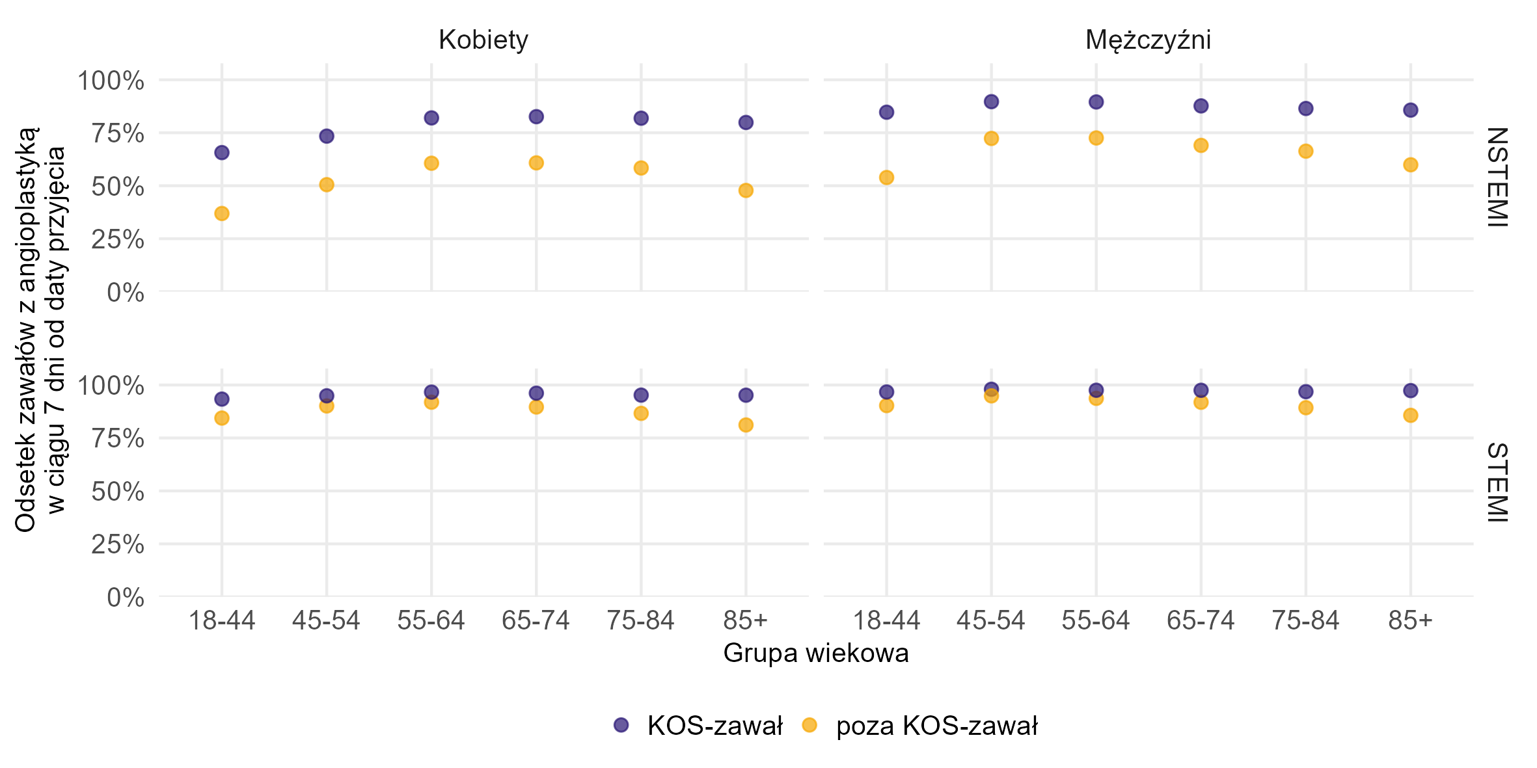
Czy KOS-zawał | Grupa wiekowa | Płeć | Typ zawału | Liczba przypadków zawału serca w danym przekroju u pacjentów, którzy mieli PCI w ciągu 7 dni od zawału (w tys.) | Liczba przypadków zawału serca w danym przekroju u pacjentów, którzy przeżyli 7 dni od zawały lub mieli PCI w ciągu 7 dni od zawału (w tys.) | Odsetek PCI
KOS-zawał | 18-44 | Kobiety | NSTEMI | 0.2 | 0.3 | 65.6%
KOS-zawał | 18-44 | Kobiety | STEMI | 0.4 | 0.4 | 93.3%
KOS-zawał | 18-44 | Mężczyźni | STEMI | 1.9 | 2.0 | 96.7%
KOS-zawał | 18-44 | Mężczyźni | NSTEMI | 1.3 | 1.5 | 84.7%
KOS-zawał | 45-54 | Kobiety | STEMI | 1.1 | 1.2 | 94.9%
KOS-zawał | 45-54 | Kobiety | NSTEMI | 1.0 | 1.3 | 73.4%
KOS-zawał | 45-54 | Mężczyźni | STEMI | 5.9 | 6.0 | 98.0%
KOS-zawał | 45-54 | Mężczyźni | NSTEMI | 4.9 | 5.5 | 89.7%
KOS-zawał | 55-64 | Kobiety | NSTEMI | 3.3 | 4.1 | 82.0%
KOS-zawał | 55-64 | Kobiety | STEMI | 3.2 | 3.3 | 96.6%
KOS-zawał | 55-64 | Mężczyźni | NSTEMI | 11.6 | 12.9 | 89.5%
KOS-zawał | 55-64 | Mężczyźni | STEMI | 11.1 | 11.3 | 97.5%
KOS-zawał | 65-74 | Kobiety | NSTEMI | 7.5 | 9.1 | 82.6%
KOS-zawał | 65-74 | Kobiety | STEMI | 5.1 | 5.3 | 96.1%
KOS-zawał | 65-74 | Mężczyźni | NSTEMI | 15.8 | 18.0 | 87.7%
KOS-zawał | 65-74 | Mężczyźni | STEMI | 10.3 | 10.6 | 97.5%
KOS-zawał | 75-84 | Kobiety | NSTEMI | 5.3 | 6.5 | 81.9%
KOS-zawał | 75-84 | Kobiety | STEMI | 2.6 | 2.8 | 95.2%
KOS-zawał | 75-84 | Mężczyźni | NSTEMI | 7.4 | 8.5 | 86.5%
KOS-zawał | 75-84 | Mężczyźni | STEMI | 3.3 | 3.4 | 96.8%
KOS-zawał | 85+ | Kobiety | NSTEMI | 1.4 | 1.7 | 79.9%
KOS-zawał | 85+ | Kobiety | STEMI | 0.8 | 0.8 | 95.2%
KOS-zawał | 85+ | Mężczyźni | STEMI | 0.5 | 0.5 | 97.3%
KOS-zawał | 85+ | Mężczyźni | NSTEMI | 1.4 | 1.6 | 85.7%
poza KOS-zawał | 18-44 | Kobiety | NSTEMI | 0.4 | 1.2 | 36.9%
poza KOS-zawał | 18-44 | Kobiety | STEMI | 0.7 | 0.8 | 84.4%
poza KOS-zawał | 18-44 | Mężczyźni | NSTEMI | 2.4 | 4.5 | 53.9%
poza KOS-zawał | 18-44 | Mężczyźni | STEMI | 3.9 | 4.3 | 90.3%
poza KOS-zawał | 45-54 | Kobiety | NSTEMI | 2.1 | 4.1 | 50.5%
poza KOS-zawał | 45-54 | Kobiety | STEMI | 2.4 | 2.7 | 90.1%
poza KOS-zawał | 45-54 | Mężczyźni | NSTEMI | 10.0 | 13.8 | 72.3%
poza KOS-zawał | 45-54 | Mężczyźni | STEMI | 12.2 | 12.9 | 94.9%
poza KOS-zawał | 55-64 | Kobiety | STEMI | 7.7 | 8.4 | 91.9%
poza KOS-zawał | 55-64 | Kobiety | NSTEMI | 8.1 | 13.3 | 60.6%
poza KOS-zawał | 55-64 | Mężczyźni | STEMI | 25.7 | 27.4 | 93.7%
poza KOS-zawał | 55-64 | Mężczyźni | NSTEMI | 28.0 | 38.6 | 72.5%
poza KOS-zawał | 65-74 | Kobiety | STEMI | 13.7 | 15.2 | 89.6%
poza KOS-zawał | 65-74 | Kobiety | NSTEMI | 19.3 | 31.8 | 60.8%
poza KOS-zawał | 65-74 | Mężczyźni | NSTEMI | 40.8 | 59.1 | 69.0%
poza KOS-zawał | 65-74 | Mężczyźni | STEMI | 27.6 | 30.1 | 91.8%
poza KOS-zawał | 75-84 | Kobiety | NSTEMI | 18.2 | 31.1 | 58.4%
poza KOS-zawał | 75-84 | Kobiety | STEMI | 10.9 | 12.6 | 86.6%
poza KOS-zawał | 75-84 | Mężczyźni | NSTEMI | 22.6 | 34.0 | 66.3%
poza KOS-zawał | 75-84 | Mężczyźni | STEMI | 11.6 | 13.0 | 89.3%
poza KOS-zawał | 85+ | Kobiety | NSTEMI | 8.0 | 16.8 | 47.8%
poza KOS-zawał | 85+ | Kobiety | STEMI | 6.7 | 8.2 | 81.1%
poza KOS-zawał | 85+ | Mężczyźni | STEMI | 3.8 | 4.4 | 85.7%
poza KOS-zawał | 85+ | Mężczyźni | NSTEMI | 7.1 | 11.8 | 59.9%

Źródło: opracowanie własne na podstawie danych NFZ

Zawał NSTEMI - hospitalizacja sprawozdana z rozpoznaniem głównym I21.4, I21.9 wg ICD-10, zawał STEMI hospitalizacja z rozpoznaniem głównym I21.0–I21.3 wg ICD-10.
PCI - świadczenie ze sprawozdaną procedurą 00.40–00.48, 00.66, 00.661, 00.662, 36.0, 36.06 (wraz z rozszerzeniami), 36.07 (wraz z rozszerzeniami), 36.09, 36.091 wg ICD-9.
CABG - świadczenie ze sprawozdawaną procedurą 36.1 wg ICD-9 (wraz z rozszerzeniami).
Jako przypadek zawału serca zdefiniowano hospitalizację z rozpoznaniem głównym hospitalizacji I21 wg ICD-10 (wraz z rozszerzeniami) sprawozdaną jako: i) hospitalizację poza programem KOS-zawał w rodzaju świadczeń leczenie szpitalne LUB ii) hospitalizację sprawozdaną JGP w ramach zakresu KOS-zawał LUB iii) hospitalizację w ramach świadczeń finansowanych z Funduszu Przeciwdziałania COVID-19 w okresie marzec 2021 - luty 2022.
Jeżeli pacjent był więcej niż raz hospitalzowany w analizowanym okresie i pomiędzy końcem pierwszej hospitalizacji a początkiem drugiej minął co najmniej 1 dzień to drugą hospitalizację łączono z poprzednią hospitalizacją i liczono jako jeden przypadek zawału. W przypadku hospitalizacji sprawozdanych w KOS-zawał do zdefiniowania przypadku zawału wykorzystano również informacje o dacie zawału raportowanej komunikatem AP-KUŚ i odrzucono hospitalizacje będące kontynuacją leczenia zawału.

Powrót do spisu treści

Wykres 2.6
Wykres 2.6: Rehabilitacja kardiologiczna pacjentów z zawałem serca w okresie X 2017 – XII 2024 w trakcie hospitalizacji z powodu zawału lub w ciągu 180 dni od daty wypisu w podziale na płeć oraz grupę wiekową (odsetki odnoszą się do pacjentów, dla których dostępny był dany okres obserwacji oraz którzy przeżyli dany okres lub mieli rehabilitację w danym okresie czasu)

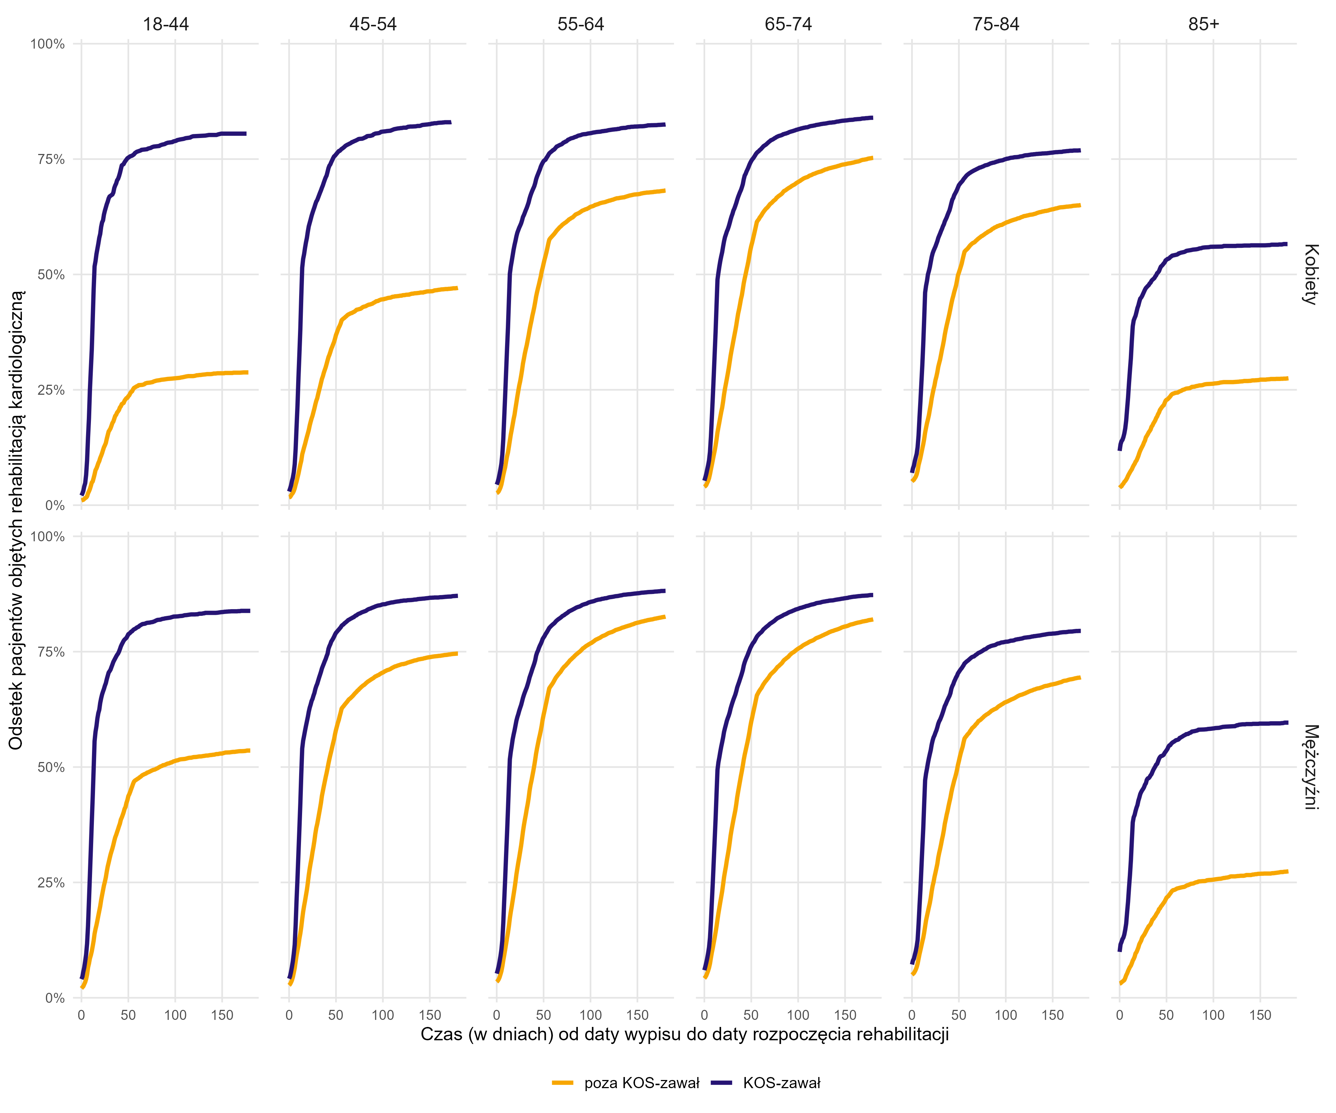
Czy KOS-zawał | Grupa wiekowa | Płeć | Czas od wypisu (w dniach) do rozpoczęcia rehabilitacji | Liczba przypadków zawału w danym przekroju u pacjentów, którzy mieli rehabilitację kardio. (w tys.) | Liczba przypadków zawału pacjentów (w tys.), którzy przeżyli daną liczbę dni i nie rozpoczęli rehabiltiacji do danego dnia (populacja narażona na ryzyko) | Odsetek przypadków z rehabilitacją
Poza KOS-zawał | 18-44 | Kobiety | 0 | 0.0 | 1.6 | 1.0%
Poza KOS-zawał | 18-44 | Kobiety | 1 | 0.0 | 1.6 | 1.1%
Poza KOS-zawał | 18-44 | Kobiety | 2 | 0.0 | 1.6 | 1.2%
Poza KOS-zawał | 18-44 | Kobiety | 3 | 0.0 | 1.6 | 1.3%
Poza KOS-zawał | 18-44 | Kobiety | 4 | 0.0 | 1.6 | 1.5%
Poza KOS-zawał | 18-44 | Kobiety | 5 | 0.0 | 1.6 | 1.6%
Poza KOS-zawał | 18-44 | Kobiety | 6 | 0.0 | 1.6 | 1.9%
Poza KOS-zawał | 18-44 | Kobiety | 7 | 0.0 | 1.6 | 2.6%
Poza KOS-zawał | 18-44 | Kobiety | 8 | 0.0 | 1.6 | 3.0%
Poza KOS-zawał | 18-44 | Kobiety | 9 | 0.0 | 1.6 | 3.5%
Poza KOS-zawał | 18-44 | Kobiety | 10 | 0.0 | 1.6 | 4.2%
Poza KOS-zawał | 18-44 | Kobiety | 11 | 0.0 | 1.6 | 4.9%
Poza KOS-zawał | 18-44 | Kobiety | 12 | 0.0 | 1.6 | 5.1%
Poza KOS-zawał | 18-44 | Kobiety | 13 | 0.0 | 1.6 | 5.9%
Poza KOS-zawał | 18-44 | Kobiety | 14 | 0.0 | 1.5 | 6.7%
Poza KOS-zawał | 18-44 | Kobiety | 15 | 0.0 | 1.5 | 7.6%
Poza KOS-zawał | 18-44 | Kobiety | 16 | 0.0 | 1.5 | 8.0%
Poza KOS-zawał | 18-44 | Kobiety | 17 | 0.0 | 1.5 | 8.5%
Poza KOS-zawał | 18-44 | Kobiety | 18 | 0.0 | 1.5 | 9.1%
Poza KOS-zawał | 18-44 | Kobiety | 19 | 0.0 | 1.5 | 9.6%
Poza KOS-zawał | 18-44 | Kobiety | 20 | 0.0 | 1.5 | 10.2%
Poza KOS-zawał | 18-44 | Kobiety | 21 | 0.0 | 1.5 | 10.7%
Poza KOS-zawał | 18-44 | Kobiety | 22 | 0.0 | 1.5 | 11.3%
Poza KOS-zawał | 18-44 | Kobiety | 23 | 0.0 | 1.5 | 11.9%
Poza KOS-zawał | 18-44 | Kobiety | 24 | 0.0 | 1.4 | 12.5%
Poza KOS-zawał | 18-44 | Kobiety | 25 | 0.0 | 1.4 | 13.0%
Poza KOS-zawał | 18-44 | Kobiety | 26 | 0.0 | 1.4 | 13.5%
Poza KOS-zawał | 18-44 | Kobiety | 27 | 0.0 | 1.4 | 14.4%
Poza KOS-zawał | 18-44 | Kobiety | 28 | 0.0 | 1.4 | 15.2%
Poza KOS-zawał | 18-44 | Kobiety | 29 | 0.0 | 1.4 | 16.0%
Poza KOS-zawał | 18-44 | Kobiety | 30 | 0.0 | 1.4 | 16.3%
Poza KOS-zawał | 18-44 | Kobiety | 31 | 0.0 | 1.4 | 16.6%
Poza KOS-zawał | 18-44 | Kobiety | 32 | 0.0 | 1.4 | 17.2%
Poza KOS-zawał | 18-44 | Kobiety | 33 | 0.0 | 1.4 | 17.8%
Poza KOS-zawał | 18-44 | Kobiety | 34 | 0.0 | 1.3 | 18.1%
Poza KOS-zawał | 18-44 | Kobiety | 35 | 0.0 | 1.3 | 18.7%
Poza KOS-zawał | 18-44 | Kobiety | 36 | 0.0 | 1.3 | 19.3%
Poza KOS-zawał | 18-44 | Kobiety | 37 | 0.0 | 1.3 | 19.6%
Poza KOS-zawał | 18-44 | Kobiety | 38 | 0.0 | 1.3 | 20.1%
Poza KOS-zawał | 18-44 | Kobiety | 39 | 0.0 | 1.3 | 20.3%
Poza KOS-zawał | 18-44 | Kobiety | 40 | 0.0 | 1.3 | 20.6%
Poza KOS-zawał | 18-44 | Kobiety | 41 | 0.0 | 1.3 | 21.2%
Poza KOS-zawał | 18-44 | Kobiety | 42 | 0.0 | 1.3 | 21.4%
Poza KOS-zawał | 18-44 | Kobiety | 43 | 0.0 | 1.3 | 21.9%
Poza KOS-zawał | 18-44 | Kobiety | 45 | 0.0 | 1.3 | 22.2%
Poza KOS-zawał | 18-44 | Kobiety | 46 | 0.0 | 1.3 | 22.6%
Poza KOS-zawał | 18-44 | Kobiety | 47 | 0.0 | 1.3 | 23.0%
Poza KOS-zawał | 18-44 | Kobiety | 48 | 0.0 | 1.3 | 23.2%
Poza KOS-zawał | 18-44 | Kobiety | 49 | 0.0 | 1.3 | 23.3%
Poza KOS-zawał | 18-44 | Kobiety | 50 | 0.0 | 1.3 | 23.6%
Poza KOS-zawał | 18-44 | Kobiety | 51 | 0.0 | 1.3 | 23.8%
Poza KOS-zawał | 18-44 | Kobiety | 52 | 0.0 | 1.3 | 24.2%
Poza KOS-zawał | 18-44 | Kobiety | 53 | 0.0 | 1.2 | 24.5%
Poza KOS-zawał | 18-44 | Kobiety | 54 | 0.0 | 1.2 | 24.7%
Poza KOS-zawał | 18-44 | Kobiety | 55 | 0.0 | 1.2 | 25.1%
Poza KOS-zawał | 18-44 | Kobiety | 56 | 0.0 | 1.2 | 25.4%
Poza KOS-zawał | 18-44 | Kobiety | 57 | 0.0 | 1.2 | 25.5%
Poza KOS-zawał | 18-44 | Kobiety | 58 | 0.0 | 1.2 | 25.6%
Poza KOS-zawał | 18-44 | Kobiety | 59 | 0.0 | 1.2 | 25.8%
Poza KOS-zawał | 18-44 | Kobiety | 60 | 0.0 | 1.2 | 25.8%
Poza KOS-zawał | 18-44 | Kobiety | 61 | 0.0 | 1.2 | 26.0%
Poza KOS-zawał | 18-44 | Kobiety | 65 | 0.0 | 1.2 | 26.1%
Poza KOS-zawał | 18-44 | Kobiety | 66 | 0.0 | 1.2 | 26.1%
Poza KOS-zawał | 18-44 | Kobiety | 67 | 0.0 | 1.2 | 26.2%
Poza KOS-zawał | 18-44 | Kobiety | 68 | 0.0 | 1.2 | 26.4%
Poza KOS-zawał | 18-44 | Kobiety | 69 | 0.0 | 1.2 | 26.4%
Poza KOS-zawał | 18-44 | Kobiety | 70 | 0.0 | 1.2 | 26.5%
Poza KOS-zawał | 18-44 | Kobiety | 73 | 0.0 | 1.2 | 26.6%
Poza KOS-zawał | 18-44 | Kobiety | 76 | 0.0 | 1.2 | 26.7%
Poza KOS-zawał | 18-44 | Kobiety | 77 | 0.0 | 1.2 | 26.8%
Poza KOS-zawał | 18-44 | Kobiety | 80 | 0.0 | 1.2 | 27.0%
Poza KOS-zawał | 18-44 | Kobiety | 82 | 0.0 | 1.2 | 27.0%
Poza KOS-zawał | 18-44 | Kobiety | 84 | 0.0 | 1.2 | 27.1%
Poza KOS-zawał | 18-44 | Kobiety | 85 | 0.0 | 1.2 | 27.2%
Poza KOS-zawał | 18-44 | Kobiety | 88 | 0.0 | 1.2 | 27.2%
Poza KOS-zawał | 18-44 | Kobiety | 92 | 0.0 | 1.2 | 27.4%
Poza KOS-zawał | 18-44 | Kobiety | 96 | 0.0 | 1.2 | 27.4%
Poza KOS-zawał | 18-44 | Kobiety | 105 | 0.0 | 1.2 | 27.6%
Poza KOS-zawał | 18-44 | Kobiety | 106 | 0.0 | 1.2 | 27.7%
Poza KOS-zawał | 18-44 | Kobiety | 108 | 0.0 | 1.2 | 27.7%
Poza KOS-zawał | 18-44 | Kobiety | 112 | 0.0 | 1.2 | 27.9%
Poza KOS-zawał | 18-44 | Kobiety | 114 | 0.0 | 1.2 | 28.0%
Poza KOS-zawał | 18-44 | Kobiety | 115 | 0.0 | 1.2 | 28.0%
Poza KOS-zawał | 18-44 | Kobiety | 117 | 0.0 | 1.2 | 28.0%
Poza KOS-zawał | 18-44 | Kobiety | 119 | 0.0 | 1.2 | 28.0%
Poza KOS-zawał | 18-44 | Kobiety | 121 | 0.0 | 1.2 | 28.0%
Poza KOS-zawał | 18-44 | Kobiety | 122 | 0.0 | 1.2 | 28.1%
Poza KOS-zawał | 18-44 | Kobiety | 123 | 0.0 | 1.2 | 28.2%
Poza KOS-zawał | 18-44 | Kobiety | 124 | 0.0 | 1.2 | 28.2%
Poza KOS-zawał | 18-44 | Kobiety | 126 | 0.0 | 1.2 | 28.2%
Poza KOS-zawał | 18-44 | Kobiety | 127 | 0.0 | 1.2 | 28.2%
Poza KOS-zawał | 18-44 | Kobiety | 129 | 0.0 | 1.2 | 28.3%
Poza KOS-zawał | 18-44 | Kobiety | 132 | 0.0 | 1.2 | 28.3%
Poza KOS-zawał | 18-44 | Kobiety | 134 | 0.0 | 1.2 | 28.4%
Poza KOS-zawał | 18-44 | Kobiety | 136 | 0.0 | 1.2 | 28.4%
Poza KOS-zawał | 18-44 | Kobiety | 137 | 0.0 | 1.2 | 28.4%
Poza KOS-zawał | 18-44 | Kobiety | 138 | 0.0 | 1.2 | 28.4%
Poza KOS-zawał | 18-44 | Kobiety | 140 | 0.0 | 1.2 | 28.5%
Poza KOS-zawał | 18-44 | Kobiety | 141 | 0.0 | 1.2 | 28.5%
Poza KOS-zawał | 18-44 | Kobiety | 142 | 0.0 | 1.2 | 28.5%
Poza KOS-zawał | 18-44 | Kobiety | 143 | 0.0 | 1.2 | 28.5%
Poza KOS-zawał | 18-44 | Kobiety | 145 | 0.0 | 1.2 | 28.6%
Poza KOS-zawał | 18-44 | Kobiety | 150 | 0.0 | 1.2 | 28.6%
Poza KOS-zawał | 18-44 | Kobiety | 152 | 0.0 | 1.2 | 28.6%
Poza KOS-zawał | 18-44 | Kobiety | 153 | 0.0 | 1.2 | 28.7%
Poza KOS-zawał | 18-44 | Kobiety | 154 | 0.0 | 1.2 | 28.7%
Poza KOS-zawał | 18-44 | Kobiety | 155 | 0.0 | 1.2 | 28.7%
Poza KOS-zawał | 18-44 | Kobiety | 159 | 0.0 | 1.2 | 28.7%
Poza KOS-zawał | 18-44 | Kobiety | 161 | 0.0 | 1.2 | 28.7%
Poza KOS-zawał | 18-44 | Kobiety | 162 | 0.0 | 1.2 | 28.7%
Poza KOS-zawał | 18-44 | Kobiety | 163 | 0.0 | 1.2 | 28.7%
Poza KOS-zawał | 18-44 | Kobiety | 164 | 0.0 | 1.1 | 28.7%
Poza KOS-zawał | 18-44 | Kobiety | 169 | 0.0 | 1.1 | 28.7%
Poza KOS-zawał | 18-44 | Kobiety | 173 | 0.0 | 1.1 | 28.8%
Poza KOS-zawał | 18-44 | Kobiety | 174 | 0.0 | 1.1 | 28.8%
Poza KOS-zawał | 18-44 | Kobiety | 176 | 0.0 | 1.1 | 28.8%
Poza KOS-zawał | 18-44 | Kobiety | 178 | 0.0 | 1.1 | 28.8%
Poza KOS-zawał | 18-44 | Mężczyźni | 0 | 0.1 | 5.3 | 2.0%
Poza KOS-zawał | 18-44 | Mężczyźni | 1 | 0.0 | 5.2 | 2.3%
Poza KOS-zawał | 18-44 | Mężczyźni | 2 | 0.0 | 5.2 | 2.5%
Poza KOS-zawał | 18-44 | Mężczyźni | 3 | 0.0 | 5.2 | 2.9%
Poza KOS-zawał | 18-44 | Mężczyźni | 4 | 0.0 | 5.2 | 3.4%
Poza KOS-zawał | 18-44 | Mężczyźni | 5 | 0.0 | 5.2 | 4.1%
Poza KOS-zawał | 18-44 | Mężczyźni | 6 | 0.1 | 5.1 | 5.0%
Poza KOS-zawał | 18-44 | Mężczyźni | 7 | 0.1 | 5.1 | 6.6%
Poza KOS-zawał | 18-44 | Mężczyźni | 8 | 0.1 | 5.0 | 7.4%
Poza KOS-zawał | 18-44 | Mężczyźni | 9 | 0.1 | 4.9 | 8.5%
Poza KOS-zawał | 18-44 | Mężczyźni | 10 | 0.0 | 4.9 | 9.2%
Poza KOS-zawał | 18-44 | Mężczyźni | 11 | 0.1 | 4.8 | 10.1%
Poza KOS-zawał | 18-44 | Mężczyźni | 12 | 0.1 | 4.8 | 11.2%
Poza KOS-zawał | 18-44 | Mężczyźni | 13 | 0.1 | 4.7 | 12.4%
Poza KOS-zawał | 18-44 | Mężczyźni | 14 | 0.1 | 4.7 | 13.9%
Poza KOS-zawał | 18-44 | Mężczyźni | 15 | 0.1 | 4.6 | 14.9%
Poza KOS-zawał | 18-44 | Mężczyźni | 16 | 0.0 | 4.5 | 15.7%
Poza KOS-zawał | 18-44 | Mężczyźni | 17 | 0.1 | 4.5 | 16.7%
Poza KOS-zawał | 18-44 | Mężczyźni | 18 | 0.1 | 4.4 | 17.8%
Poza KOS-zawał | 18-44 | Mężczyźni | 19 | 0.1 | 4.4 | 18.8%
Poza KOS-zawał | 18-44 | Mężczyźni | 20 | 0.1 | 4.3 | 19.8%
Poza KOS-zawał | 18-44 | Mężczyźni | 21 | 0.1 | 4.3 | 21.2%
Poza KOS-zawał | 18-44 | Mężczyźni | 22 | 0.1 | 4.2 | 22.3%
Poza KOS-zawał | 18-44 | Mężczyźni | 23 | 0.1 | 4.1 | 23.3%
Poza KOS-zawał | 18-44 | Mężczyźni | 24 | 0.1 | 4.1 | 24.4%
Poza KOS-zawał | 18-44 | Mężczyźni | 25 | 0.0 | 4.0 | 25.1%
Poza KOS-zawał | 18-44 | Mężczyźni | 26 | 0.1 | 4.0 | 26.1%
Poza KOS-zawał | 18-44 | Mężczyźni | 27 | 0.1 | 3.9 | 27.3%
Poza KOS-zawał | 18-44 | Mężczyźni | 28 | 0.1 | 3.9 | 28.4%
Poza KOS-zawał | 18-44 | Mężczyźni | 29 | 0.0 | 3.8 | 29.3%
Poza KOS-zawał | 18-44 | Mężczyźni | 30 | 0.1 | 3.8 | 30.2%
Poza KOS-zawał | 18-44 | Mężczyźni | 31 | 0.0 | 3.7 | 31.0%
Poza KOS-zawał | 18-44 | Mężczyźni | 32 | 0.0 | 3.7 | 31.7%
Poza KOS-zawał | 18-44 | Mężczyźni | 33 | 0.0 | 3.6 | 32.4%
Poza KOS-zawał | 18-44 | Mężczyźni | 34 | 0.0 | 3.6 | 33.1%
Poza KOS-zawał | 18-44 | Mężczyźni | 35 | 0.1 | 3.6 | 34.0%
Poza KOS-zawał | 18-44 | Mężczyźni | 36 | 0.0 | 3.5 | 34.8%
Poza KOS-zawał | 18-44 | Mężczyźni | 37 | 0.0 | 3.5 | 35.3%
Poza KOS-zawał | 18-44 | Mężczyźni | 38 | 0.0 | 3.5 | 35.9%
Poza KOS-zawał | 18-44 | Mężczyźni | 39 | 0.0 | 3.4 | 36.5%
Poza KOS-zawał | 18-44 | Mężczyźni | 40 | 0.0 | 3.4 | 37.2%
Poza KOS-zawał | 18-44 | Mężczyźni | 41 | 0.0 | 3.4 | 37.7%
Poza KOS-zawał | 18-44 | Mężczyźni | 42 | 0.1 | 3.3 | 38.6%
Poza KOS-zawał | 18-44 | Mężczyźni | 43 | 0.0 | 3.3 | 39.1%
Poza KOS-zawał | 18-44 | Mężczyźni | 44 | 0.0 | 3.3 | 39.6%
Poza KOS-zawał | 18-44 | Mężczyźni | 45 | 0.0 | 3.2 | 40.2%
Poza KOS-zawał | 18-44 | Mężczyźni | 46 | 0.0 | 3.2 | 40.9%
Poza KOS-zawał | 18-44 | Mężczyźni | 47 | 0.0 | 3.2 | 41.4%
Poza KOS-zawał | 18-44 | Mężczyźni | 48 | 0.1 | 3.1 | 42.2%
Poza KOS-zawał | 18-44 | Mężczyźni | 49 | 0.0 | 3.1 | 42.8%
Poza KOS-zawał | 18-44 | Mężczyźni | 50 | 0.1 | 3.0 | 43.7%
Poza KOS-zawał | 18-44 | Mężczyźni | 51 | 0.0 | 3.0 | 44.1%
Poza KOS-zawał | 18-44 | Mężczyźni | 52 | 0.0 | 3.0 | 44.6%
Poza KOS-zawał | 18-44 | Mężczyźni | 53 | 0.0 | 3.0 | 45.2%
Poza KOS-zawał | 18-44 | Mężczyźni | 54 | 0.0 | 2.9 | 45.8%
Poza KOS-zawał | 18-44 | Mężczyźni | 55 | 0.0 | 2.9 | 46.4%
Poza KOS-zawał | 18-44 | Mężczyźni | 56 | 0.0 | 2.9 | 46.8%
Poza KOS-zawał | 18-44 | Mężczyźni | 57 | 0.0 | 2.8 | 47.1%
Poza KOS-zawał | 18-44 | Mężczyźni | 58 | 0.0 | 2.8 | 47.2%
Poza KOS-zawał | 18-44 | Mężczyźni | 59 | 0.0 | 2.8 | 47.3%
Poza KOS-zawał | 18-44 | Mężczyźni | 60 | 0.0 | 2.8 | 47.5%
Poza KOS-zawał | 18-44 | Mężczyźni | 61 | 0.0 | 2.8 | 47.6%
Poza KOS-zawał | 18-44 | Mężczyźni | 62 | 0.0 | 2.8 | 47.8%
Poza KOS-zawał | 18-44 | Mężczyźni | 63 | 0.0 | 2.8 | 47.9%
Poza KOS-zawał | 18-44 | Mężczyźni | 64 | 0.0 | 2.8 | 48.1%
Poza KOS-zawał | 18-44 | Mężczyźni | 65 | 0.0 | 2.8 | 48.2%
Poza KOS-zawał | 18-44 | Mężczyźni | 66 | 0.0 | 2.8 | 48.3%
Poza KOS-zawał | 18-44 | Mężczyźni | 67 | 0.0 | 2.8 | 48.5%
Poza KOS-zawał | 18-44 | Mężczyźni | 68 | 0.0 | 2.8 | 48.5%
Poza KOS-zawał | 18-44 | Mężczyźni | 69 | 0.0 | 2.7 | 48.6%
Poza KOS-zawał | 18-44 | Mężczyźni | 70 | 0.0 | 2.7 | 48.8%
Poza KOS-zawał | 18-44 | Mężczyźni | 71 | 0.0 | 2.7 | 48.9%
Poza KOS-zawał | 18-44 | Mężczyźni | 72 | 0.0 | 2.7 | 48.9%
Poza KOS-zawał | 18-44 | Mężczyźni | 73 | 0.0 | 2.7 | 49.0%
Poza KOS-zawał | 18-44 | Mężczyźni | 74 | 0.0 | 2.7 | 49.2%
Poza KOS-zawał | 18-44 | Mężczyźni | 75 | 0.0 | 2.7 | 49.2%
Poza KOS-zawał | 18-44 | Mężczyźni | 76 | 0.0 | 2.7 | 49.3%
Poza KOS-zawał | 18-44 | Mężczyźni | 77 | 0.0 | 2.7 | 49.4%
Poza KOS-zawał | 18-44 | Mężczyźni | 78 | 0.0 | 2.7 | 49.5%
Poza KOS-zawał | 18-44 | Mężczyźni | 79 | 0.0 | 2.7 | 49.5%
Poza KOS-zawał | 18-44 | Mężczyźni | 80 | 0.0 | 2.7 | 49.7%
Poza KOS-zawał | 18-44 | Mężczyźni | 81 | 0.0 | 2.7 | 49.7%
Poza KOS-zawał | 18-44 | Mężczyźni | 82 | 0.0 | 2.7 | 49.9%
Poza KOS-zawał | 18-44 | Mężczyźni | 83 | 0.0 | 2.7 | 50.0%
Poza KOS-zawał | 18-44 | Mężczyźni | 84 | 0.0 | 2.7 | 50.1%
Poza KOS-zawał | 18-44 | Mężczyźni | 85 | 0.0 | 2.7 | 50.2%
Poza KOS-zawał | 18-44 | Mężczyźni | 86 | 0.0 | 2.7 | 50.3%
Poza KOS-zawał | 18-44 | Mężczyźni | 87 | 0.0 | 2.7 | 50.4%
Poza KOS-zawał | 18-44 | Mężczyźni | 88 | 0.0 | 2.6 | 50.4%
Poza KOS-zawał | 18-44 | Mężczyźni | 89 | 0.0 | 2.6 | 50.5%
Poza KOS-zawał | 18-44 | Mężczyźni | 90 | 0.0 | 2.6 | 50.6%
Poza KOS-zawał | 18-44 | Mężczyźni | 91 | 0.0 | 2.6 | 50.7%
Poza KOS-zawał | 18-44 | Mężczyźni | 92 | 0.0 | 2.6 | 50.8%
Poza KOS-zawał | 18-44 | Mężczyźni | 93 | 0.0 | 2.6 | 50.8%
Poza KOS-zawał | 18-44 | Mężczyźni | 94 | 0.0 | 2.6 | 50.9%
Poza KOS-zawał | 18-44 | Mężczyźni | 95 | 0.0 | 2.6 | 51.0%
Poza KOS-zawał | 18-44 | Mężczyźni | 96 | 0.0 | 2.6 | 51.0%
Poza KOS-zawał | 18-44 | Mężczyźni | 97 | 0.0 | 2.6 | 51.1%
Poza KOS-zawał | 18-44 | Mężczyźni | 98 | 0.0 | 2.6 | 51.2%
Poza KOS-zawał | 18-44 | Mężczyźni | 99 | 0.0 | 2.6 | 51.3%
Poza KOS-zawał | 18-44 | Mężczyźni | 100 | 0.0 | 2.6 | 51.3%
Poza KOS-zawał | 18-44 | Mężczyźni | 101 | 0.0 | 2.6 | 51.4%
Poza KOS-zawał | 18-44 | Mężczyźni | 102 | 0.0 | 2.6 | 51.4%
Poza KOS-zawał | 18-44 | Mężczyźni | 103 | 0.0 | 2.6 | 51.5%
Poza KOS-zawał | 18-44 | Mężczyźni | 104 | 0.0 | 2.6 | 51.6%
Poza KOS-zawał | 18-44 | Mężczyźni | 105 | 0.0 | 2.6 | 51.6%
Poza KOS-zawał | 18-44 | Mężczyźni | 106 | 0.0 | 2.6 | 51.7%
Poza KOS-zawał | 18-44 | Mężczyźni | 107 | 0.0 | 2.6 | 51.7%
Poza KOS-zawał | 18-44 | Mężczyźni | 108 | 0.0 | 2.6 | 51.7%
Poza KOS-zawał | 18-44 | Mężczyźni | 109 | 0.0 | 2.6 | 51.7%
Poza KOS-zawał | 18-44 | Mężczyźni | 110 | 0.0 | 2.6 | 51.8%
Poza KOS-zawał | 18-44 | Mężczyźni | 111 | 0.0 | 2.6 | 51.8%
Poza KOS-zawał | 18-44 | Mężczyźni | 112 | 0.0 | 2.6 | 51.9%
Poza KOS-zawał | 18-44 | Mężczyźni | 113 | 0.0 | 2.6 | 51.9%
Poza KOS-zawał | 18-44 | Mężczyźni | 114 | 0.0 | 2.6 | 52.0%
Poza KOS-zawał | 18-44 | Mężczyźni | 115 | 0.0 | 2.6 | 52.0%
Poza KOS-zawał | 18-44 | Mężczyźni | 116 | 0.0 | 2.6 | 52.0%
Poza KOS-zawał | 18-44 | Mężczyźni | 117 | 0.0 | 2.6 | 52.0%
Poza KOS-zawał | 18-44 | Mężczyźni | 118 | 0.0 | 2.6 | 52.1%
Poza KOS-zawał | 18-44 | Mężczyźni | 119 | 0.0 | 2.6 | 52.1%
Poza KOS-zawał | 18-44 | Mężczyźni | 120 | 0.0 | 2.5 | 52.2%
Poza KOS-zawał | 18-44 | Mężczyźni | 121 | 0.0 | 2.5 | 52.2%
Poza KOS-zawał | 18-44 | Mężczyźni | 122 | 0.0 | 2.5 | 52.2%
Poza KOS-zawał | 18-44 | Mężczyźni | 123 | 0.0 | 2.5 | 52.2%
Poza KOS-zawał | 18-44 | Mężczyźni | 125 | 0.0 | 2.5 | 52.3%
Poza KOS-zawał | 18-44 | Mężczyźni | 126 | 0.0 | 2.5 | 52.3%
Poza KOS-zawał | 18-44 | Mężczyźni | 127 | 0.0 | 2.5 | 52.3%
Poza KOS-zawał | 18-44 | Mężczyźni | 128 | 0.0 | 2.5 | 52.3%
Poza KOS-zawał | 18-44 | Mężczyźni | 129 | 0.0 | 2.5 | 52.4%
Poza KOS-zawał | 18-44 | Mężczyźni | 130 | 0.0 | 2.5 | 52.4%
Poza KOS-zawał | 18-44 | Mężczyźni | 131 | 0.0 | 2.5 | 52.4%
Poza KOS-zawał | 18-44 | Mężczyźni | 132 | 0.0 | 2.5 | 52.5%
Poza KOS-zawał | 18-44 | Mężczyźni | 133 | 0.0 | 2.5 | 52.5%
Poza KOS-zawał | 18-44 | Mężczyźni | 134 | 0.0 | 2.5 | 52.5%
Poza KOS-zawał | 18-44 | Mężczyźni | 135 | 0.0 | 2.5 | 52.5%
Poza KOS-zawał | 18-44 | Mężczyźni | 136 | 0.0 | 2.5 | 52.6%
Poza KOS-zawał | 18-44 | Mężczyźni | 137 | 0.0 | 2.5 | 52.6%
Poza KOS-zawał | 18-44 | Mężczyźni | 138 | 0.0 | 2.5 | 52.6%
Poza KOS-zawał | 18-44 | Mężczyźni | 139 | 0.0 | 2.5 | 52.6%
Poza KOS-zawał | 18-44 | Mężczyźni | 140 | 0.0 | 2.5 | 52.7%
Poza KOS-zawał | 18-44 | Mężczyźni | 141 | 0.0 | 2.5 | 52.7%
Poza KOS-zawał | 18-44 | Mężczyźni | 142 | 0.0 | 2.5 | 52.7%
Poza KOS-zawał | 18-44 | Mężczyźni | 143 | 0.0 | 2.5 | 52.8%
Poza KOS-zawał | 18-44 | Mężczyźni | 144 | 0.0 | 2.5 | 52.8%
Poza KOS-zawał | 18-44 | Mężczyźni | 145 | 0.0 | 2.5 | 52.8%
Poza KOS-zawał | 18-44 | Mężczyźni | 146 | 0.0 | 2.5 | 52.8%
Poza KOS-zawał | 18-44 | Mężczyźni | 147 | 0.0 | 2.5 | 52.9%
Poza KOS-zawał | 18-44 | Mężczyźni | 148 | 0.0 | 2.5 | 52.9%
Poza KOS-zawał | 18-44 | Mężczyźni | 149 | 0.0 | 2.5 | 52.9%
Poza KOS-zawał | 18-44 | Mężczyźni | 150 | 0.0 | 2.5 | 52.9%
Poza KOS-zawał | 18-44 | Mężczyźni | 151 | 0.0 | 2.5 | 53.0%
Poza KOS-zawał | 18-44 | Mężczyźni | 152 | 0.0 | 2.5 | 53.1%
Poza KOS-zawał | 18-44 | Mężczyźni | 153 | 0.0 | 2.5 | 53.1%
Poza KOS-zawał | 18-44 | Mężczyźni | 154 | 0.0 | 2.5 | 53.2%
Poza KOS-zawał | 18-44 | Mężczyźni | 155 | 0.0 | 2.5 | 53.2%
Poza KOS-zawał | 18-44 | Mężczyźni | 157 | 0.0 | 2.5 | 53.2%
Poza KOS-zawał | 18-44 | Mężczyźni | 158 | 0.0 | 2.5 | 53.2%
Poza KOS-zawał | 18-44 | Mężczyźni | 159 | 0.0 | 2.5 | 53.2%
Poza KOS-zawał | 18-44 | Mężczyźni | 161 | 0.0 | 2.5 | 53.3%
Poza KOS-zawał | 18-44 | Mężczyźni | 162 | 0.0 | 2.5 | 53.3%
Poza KOS-zawał | 18-44 | Mężczyźni | 163 | 0.0 | 2.5 | 53.3%
Poza KOS-zawał | 18-44 | Mężczyźni | 164 | 0.0 | 2.4 | 53.3%
Poza KOS-zawał | 18-44 | Mężczyźni | 165 | 0.0 | 2.4 | 53.3%
Poza KOS-zawał | 18-44 | Mężczyźni | 166 | 0.0 | 2.4 | 53.4%
Poza KOS-zawał | 18-44 | Mężczyźni | 167 | 0.0 | 2.4 | 53.4%
Poza KOS-zawał | 18-44 | Mężczyźni | 168 | 0.0 | 2.4 | 53.4%
Poza KOS-zawał | 18-44 | Mężczyźni | 169 | 0.0 | 2.4 | 53.4%
Poza KOS-zawał | 18-44 | Mężczyźni | 170 | 0.0 | 2.4 | 53.4%
Poza KOS-zawał | 18-44 | Mężczyźni | 171 | 0.0 | 2.4 | 53.4%
Poza KOS-zawał | 18-44 | Mężczyźni | 173 | 0.0 | 2.4 | 53.5%
Poza KOS-zawał | 18-44 | Mężczyźni | 174 | 0.0 | 2.4 | 53.5%
Poza KOS-zawał | 18-44 | Mężczyźni | 175 | 0.0 | 2.4 | 53.5%
Poza KOS-zawał | 18-44 | Mężczyźni | 176 | 0.0 | 2.4 | 53.6%
Poza KOS-zawał | 18-44 | Mężczyźni | 177 | 0.0 | 2.4 | 53.6%
Poza KOS-zawał | 18-44 | Mężczyźni | 179 | 0.0 | 2.4 | 53.6%
Poza KOS-zawał | 18-44 | Mężczyźni | 180 | 0.0 | 2.4 | 53.6%
Poza KOS-zawał | 45-54 | Kobiety | 0 | 0.1 | 4.4 | 1.7%
Poza KOS-zawał | 45-54 | Kobiety | 1 | 0.0 | 4.4 | 1.8%
Poza KOS-zawał | 45-54 | Kobiety | 2 | 0.0 | 4.3 | 2.1%
Poza KOS-zawał | 45-54 | Kobiety | 3 | 0.0 | 4.3 | 2.4%
Poza KOS-zawał | 45-54 | Kobiety | 4 | 0.0 | 4.3 | 2.6%
Poza KOS-zawał | 45-54 | Kobiety | 5 | 0.0 | 4.3 | 3.0%
Poza KOS-zawał | 45-54 | Kobiety | 6 | 0.0 | 4.3 | 3.6%
Poza KOS-zawał | 45-54 | Kobiety | 7 | 0.0 | 4.3 | 4.4%
Poza KOS-zawał | 45-54 | Kobiety | 8 | 0.0 | 4.2 | 5.1%
Poza KOS-zawał | 45-54 | Kobiety | 9 | 0.0 | 4.2 | 6.0%
Poza KOS-zawał | 45-54 | Kobiety | 10 | 0.0 | 4.2 | 6.8%
Poza KOS-zawał | 45-54 | Kobiety | 11 | 0.0 | 4.1 | 7.8%
Poza KOS-zawał | 45-54 | Kobiety | 12 | 0.0 | 4.1 | 8.8%
Poza KOS-zawał | 45-54 | Kobiety | 13 | 0.0 | 4.0 | 9.6%
Poza KOS-zawał | 45-54 | Kobiety | 14 | 0.1 | 4.0 | 11.0%
Poza KOS-zawał | 45-54 | Kobiety | 15 | 0.0 | 3.9 | 11.8%
Poza KOS-zawał | 45-54 | Kobiety | 16 | 0.0 | 3.9 | 12.5%
Poza KOS-zawał | 45-54 | Kobiety | 17 | 0.0 | 3.9 | 13.2%
Poza KOS-zawał | 45-54 | Kobiety | 18 | 0.0 | 3.8 | 14.0%
Poza KOS-zawał | 45-54 | Kobiety | 19 | 0.0 | 3.8 | 14.8%
Poza KOS-zawał | 45-54 | Kobiety | 20 | 0.0 | 3.8 | 15.5%
Poza KOS-zawał | 45-54 | Kobiety | 21 | 0.0 | 3.7 | 16.3%
Poza KOS-zawał | 45-54 | Kobiety | 22 | 0.0 | 3.7 | 17.3%
Poza KOS-zawał | 45-54 | Kobiety | 23 | 0.0 | 3.7 | 18.1%
Poza KOS-zawał | 45-54 | Kobiety | 24 | 0.0 | 3.6 | 18.8%
Poza KOS-zawał | 45-54 | Kobiety | 25 | 0.0 | 3.6 | 19.4%
Poza KOS-zawał | 45-54 | Kobiety | 26 | 0.0 | 3.6 | 20.2%
Poza KOS-zawał | 45-54 | Kobiety | 27 | 0.0 | 3.5 | 21.0%
Poza KOS-zawał | 45-54 | Kobiety | 28 | 0.0 | 3.5 | 21.8%
Poza KOS-zawał | 45-54 | Kobiety | 29 | 0.0 | 3.5 | 22.6%
Poza KOS-zawał | 45-54 | Kobiety | 30 | 0.0 | 3.4 | 23.2%
Poza KOS-zawał | 45-54 | Kobiety | 31 | 0.0 | 3.4 | 24.1%
Poza KOS-zawał | 45-54 | Kobiety | 32 | 0.0 | 3.4 | 24.9%
Poza KOS-zawał | 45-54 | Kobiety | 33 | 0.0 | 3.3 | 25.6%
Poza KOS-zawał | 45-54 | Kobiety | 34 | 0.0 | 3.3 | 26.5%
Poza KOS-zawał | 45-54 | Kobiety | 35 | 0.0 | 3.3 | 27.4%
Poza KOS-zawał | 45-54 | Kobiety | 36 | 0.0 | 3.2 | 27.9%
Poza KOS-zawał | 45-54 | Kobiety | 37 | 0.0 | 3.2 | 28.7%
Poza KOS-zawał | 45-54 | Kobiety | 38 | 0.0 | 3.2 | 29.3%
Poza KOS-zawał | 45-54 | Kobiety | 39 | 0.0 | 3.1 | 29.9%
Poza KOS-zawał | 45-54 | Kobiety | 40 | 0.0 | 3.1 | 30.6%
Poza KOS-zawał | 45-54 | Kobiety | 41 | 0.0 | 3.1 | 31.4%
Poza KOS-zawał | 45-54 | Kobiety | 42 | 0.0 | 3.0 | 32.1%
Poza KOS-zawał | 45-54 | Kobiety | 43 | 0.0 | 3.0 | 32.6%
Poza KOS-zawał | 45-54 | Kobiety | 44 | 0.0 | 3.0 | 33.2%
Poza KOS-zawał | 45-54 | Kobiety | 45 | 0.0 | 3.0 | 33.9%
Poza KOS-zawał | 45-54 | Kobiety | 46 | 0.0 | 2.9 | 34.3%
Poza KOS-zawał | 45-54 | Kobiety | 47 | 0.0 | 2.9 | 34.9%
Poza KOS-zawał | 45-54 | Kobiety | 48 | 0.0 | 2.9 | 35.4%
Poza KOS-zawał | 45-54 | Kobiety | 49 | 0.0 | 2.9 | 36.1%
Poza KOS-zawał | 45-54 | Kobiety | 50 | 0.0 | 2.8 | 36.9%
Poza KOS-zawał | 45-54 | Kobiety | 51 | 0.0 | 2.8 | 37.4%
Poza KOS-zawał | 45-54 | Kobiety | 52 | 0.0 | 2.8 | 38.0%
Poza KOS-zawał | 45-54 | Kobiety | 53 | 0.0 | 2.7 | 38.5%
Poza KOS-zawał | 45-54 | Kobiety | 54 | 0.0 | 2.7 | 38.9%
Poza KOS-zawał | 45-54 | Kobiety | 55 | 0.0 | 2.7 | 39.4%
Poza KOS-zawał | 45-54 | Kobiety | 56 | 0.0 | 2.7 | 40.1%
Poza KOS-zawał | 45-54 | Kobiety | 57 | 0.0 | 2.7 | 40.3%
Poza KOS-zawał | 45-54 | Kobiety | 58 | 0.0 | 2.6 | 40.4%
Poza KOS-zawał | 45-54 | Kobiety | 59 | 0.0 | 2.6 | 40.6%
Poza KOS-zawał | 45-54 | Kobiety | 60 | 0.0 | 2.6 | 40.8%
Poza KOS-zawał | 45-54 | Kobiety | 61 | 0.0 | 2.6 | 41.0%
Poza KOS-zawał | 45-54 | Kobiety | 62 | 0.0 | 2.6 | 41.2%
Poza KOS-zawał | 45-54 | Kobiety | 63 | 0.0 | 2.6 | 41.3%
Poza KOS-zawał | 45-54 | Kobiety | 64 | 0.0 | 2.6 | 41.4%
Poza KOS-zawał | 45-54 | Kobiety | 65 | 0.0 | 2.6 | 41.5%
Poza KOS-zawał | 45-54 | Kobiety | 66 | 0.0 | 2.6 | 41.6%
Poza KOS-zawał | 45-54 | Kobiety | 67 | 0.0 | 2.6 | 41.7%
Poza KOS-zawał | 45-54 | Kobiety | 68 | 0.0 | 2.6 | 41.8%
Poza KOS-zawał | 45-54 | Kobiety | 69 | 0.0 | 2.6 | 41.9%
Poza KOS-zawał | 45-54 | Kobiety | 70 | 0.0 | 2.6 | 42.0%
Poza KOS-zawał | 45-54 | Kobiety | 71 | 0.0 | 2.6 | 42.2%
Poza KOS-zawał | 45-54 | Kobiety | 72 | 0.0 | 2.6 | 42.4%
Poza KOS-zawał | 45-54 | Kobiety | 73 | 0.0 | 2.6 | 42.4%
Poza KOS-zawał | 45-54 | Kobiety | 74 | 0.0 | 2.6 | 42.4%
Poza KOS-zawał | 45-54 | Kobiety | 75 | 0.0 | 2.6 | 42.5%
Poza KOS-zawał | 45-54 | Kobiety | 76 | 0.0 | 2.5 | 42.6%
Poza KOS-zawał | 45-54 | Kobiety | 77 | 0.0 | 2.5 | 42.7%
Poza KOS-zawał | 45-54 | Kobiety | 78 | 0.0 | 2.5 | 42.8%
Poza KOS-zawał | 45-54 | Kobiety | 79 | 0.0 | 2.5 | 43.0%
Poza KOS-zawał | 45-54 | Kobiety | 80 | 0.0 | 2.5 | 43.0%
Poza KOS-zawał | 45-54 | Kobiety | 81 | 0.0 | 2.5 | 43.1%
Poza KOS-zawał | 45-54 | Kobiety | 82 | 0.0 | 2.5 | 43.1%
Poza KOS-zawał | 45-54 | Kobiety | 83 | 0.0 | 2.5 | 43.3%
Poza KOS-zawał | 45-54 | Kobiety | 84 | 0.0 | 2.5 | 43.4%
Poza KOS-zawał | 45-54 | Kobiety | 85 | 0.0 | 2.5 | 43.5%
Poza KOS-zawał | 45-54 | Kobiety | 86 | 0.0 | 2.5 | 43.5%
Poza KOS-zawał | 45-54 | Kobiety | 87 | 0.0 | 2.5 | 43.6%
Poza KOS-zawał | 45-54 | Kobiety | 89 | 0.0 | 2.5 | 43.7%
Poza KOS-zawał | 45-54 | Kobiety | 90 | 0.0 | 2.5 | 43.8%
Poza KOS-zawał | 45-54 | Kobiety | 91 | 0.0 | 2.5 | 43.9%
Poza KOS-zawał | 45-54 | Kobiety | 92 | 0.0 | 2.5 | 44.1%
Poza KOS-zawał | 45-54 | Kobiety | 93 | 0.0 | 2.5 | 44.2%
Poza KOS-zawał | 45-54 | Kobiety | 94 | 0.0 | 2.5 | 44.2%
Poza KOS-zawał | 45-54 | Kobiety | 95 | 0.0 | 2.5 | 44.3%
Poza KOS-zawał | 45-54 | Kobiety | 96 | 0.0 | 2.5 | 44.4%
Poza KOS-zawał | 45-54 | Kobiety | 97 | 0.0 | 2.5 | 44.5%
Poza KOS-zawał | 45-54 | Kobiety | 98 | 0.0 | 2.5 | 44.6%
Poza KOS-zawał | 45-54 | Kobiety | 99 | 0.0 | 2.5 | 44.6%
Poza KOS-zawał | 45-54 | Kobiety | 100 | 0.0 | 2.5 | 44.6%
Poza KOS-zawał | 45-54 | Kobiety | 101 | 0.0 | 2.5 | 44.6%
Poza KOS-zawał | 45-54 | Kobiety | 102 | 0.0 | 2.5 | 44.7%
Poza KOS-zawał | 45-54 | Kobiety | 103 | 0.0 | 2.4 | 44.7%
Poza KOS-zawał | 45-54 | Kobiety | 104 | 0.0 | 2.4 | 44.8%
Poza KOS-zawał | 45-54 | Kobiety | 105 | 0.0 | 2.4 | 44.9%
Poza KOS-zawał | 45-54 | Kobiety | 106 | 0.0 | 2.4 | 44.9%
Poza KOS-zawał | 45-54 | Kobiety | 108 | 0.0 | 2.4 | 45.0%
Poza KOS-zawał | 45-54 | Kobiety | 109 | 0.0 | 2.4 | 45.0%
Poza KOS-zawał | 45-54 | Kobiety | 110 | 0.0 | 2.4 | 45.2%
Poza KOS-zawał | 45-54 | Kobiety | 111 | 0.0 | 2.4 | 45.2%
Poza KOS-zawał | 45-54 | Kobiety | 112 | 0.0 | 2.4 | 45.2%
Poza KOS-zawał | 45-54 | Kobiety | 113 | 0.0 | 2.4 | 45.3%
Poza KOS-zawał | 45-54 | Kobiety | 114 | 0.0 | 2.4 | 45.3%
Poza KOS-zawał | 45-54 | Kobiety | 116 | 0.0 | 2.4 | 45.3%
Poza KOS-zawał | 45-54 | Kobiety | 117 | 0.0 | 2.4 | 45.3%
Poza KOS-zawał | 45-54 | Kobiety | 118 | 0.0 | 2.4 | 45.4%
Poza KOS-zawał | 45-54 | Kobiety | 119 | 0.0 | 2.4 | 45.4%
Poza KOS-zawał | 45-54 | Kobiety | 120 | 0.0 | 2.4 | 45.4%
Poza KOS-zawał | 45-54 | Kobiety | 121 | 0.0 | 2.4 | 45.5%
Poza KOS-zawał | 45-54 | Kobiety | 122 | 0.0 | 2.4 | 45.5%
Poza KOS-zawał | 45-54 | Kobiety | 123 | 0.0 | 2.4 | 45.5%
Poza KOS-zawał | 45-54 | Kobiety | 124 | 0.0 | 2.4 | 45.6%
Poza KOS-zawał | 45-54 | Kobiety | 125 | 0.0 | 2.4 | 45.6%
Poza KOS-zawał | 45-54 | Kobiety | 126 | 0.0 | 2.4 | 45.6%
Poza KOS-zawał | 45-54 | Kobiety | 127 | 0.0 | 2.4 | 45.6%
Poza KOS-zawał | 45-54 | Kobiety | 128 | 0.0 | 2.4 | 45.6%
Poza KOS-zawał | 45-54 | Kobiety | 129 | 0.0 | 2.4 | 45.7%
Poza KOS-zawał | 45-54 | Kobiety | 131 | 0.0 | 2.4 | 45.8%
Poza KOS-zawał | 45-54 | Kobiety | 132 | 0.0 | 2.4 | 45.8%
Poza KOS-zawał | 45-54 | Kobiety | 133 | 0.0 | 2.4 | 45.9%
Poza KOS-zawał | 45-54 | Kobiety | 134 | 0.0 | 2.4 | 45.9%
Poza KOS-zawał | 45-54 | Kobiety | 135 | 0.0 | 2.4 | 45.9%
Poza KOS-zawał | 45-54 | Kobiety | 136 | 0.0 | 2.4 | 45.9%
Poza KOS-zawał | 45-54 | Kobiety | 137 | 0.0 | 2.4 | 46.0%
Poza KOS-zawał | 45-54 | Kobiety | 138 | 0.0 | 2.4 | 46.0%
Poza KOS-zawał | 45-54 | Kobiety | 139 | 0.0 | 2.4 | 46.0%
Poza KOS-zawał | 45-54 | Kobiety | 140 | 0.0 | 2.4 | 46.1%
Poza KOS-zawał | 45-54 | Kobiety | 143 | 0.0 | 2.4 | 46.1%
Poza KOS-zawał | 45-54 | Kobiety | 144 | 0.0 | 2.4 | 46.2%
Poza KOS-zawał | 45-54 | Kobiety | 145 | 0.0 | 2.4 | 46.2%
Poza KOS-zawał | 45-54 | Kobiety | 146 | 0.0 | 2.4 | 46.3%
Poza KOS-zawał | 45-54 | Kobiety | 147 | 0.0 | 2.4 | 46.3%
Poza KOS-zawał | 45-54 | Kobiety | 148 | 0.0 | 2.4 | 46.3%
Poza KOS-zawał | 45-54 | Kobiety | 150 | 0.0 | 2.4 | 46.3%
Poza KOS-zawał | 45-54 | Kobiety | 151 | 0.0 | 2.4 | 46.4%
Poza KOS-zawał | 45-54 | Kobiety | 152 | 0.0 | 2.3 | 46.4%
Poza KOS-zawał | 45-54 | Kobiety | 153 | 0.0 | 2.3 | 46.4%
Poza KOS-zawał | 45-54 | Kobiety | 154 | 0.0 | 2.3 | 46.5%
Poza KOS-zawał | 45-54 | Kobiety | 155 | 0.0 | 2.3 | 46.5%
Poza KOS-zawał | 45-54 | Kobiety | 156 | 0.0 | 2.3 | 46.6%
Poza KOS-zawał | 45-54 | Kobiety | 157 | 0.0 | 2.3 | 46.6%
Poza KOS-zawał | 45-54 | Kobiety | 158 | 0.0 | 2.3 | 46.6%
Poza KOS-zawał | 45-54 | Kobiety | 159 | 0.0 | 2.3 | 46.7%
Poza KOS-zawał | 45-54 | Kobiety | 160 | 0.0 | 2.3 | 46.7%
Poza KOS-zawał | 45-54 | Kobiety | 161 | 0.0 | 2.3 | 46.7%
Poza KOS-zawał | 45-54 | Kobiety | 162 | 0.0 | 2.3 | 46.8%
Poza KOS-zawał | 45-54 | Kobiety | 163 | 0.0 | 2.3 | 46.8%
Poza KOS-zawał | 45-54 | Kobiety | 164 | 0.0 | 2.3 | 46.8%
Poza KOS-zawał | 45-54 | Kobiety | 165 | 0.0 | 2.3 | 46.8%
Poza KOS-zawał | 45-54 | Kobiety | 166 | 0.0 | 2.3 | 46.8%
Poza KOS-zawał | 45-54 | Kobiety | 167 | 0.0 | 2.3 | 46.8%
Poza KOS-zawał | 45-54 | Kobiety | 168 | 0.0 | 2.3 | 46.8%
Poza KOS-zawał | 45-54 | Kobiety | 169 | 0.0 | 2.3 | 46.8%
Poza KOS-zawał | 45-54 | Kobiety | 170 | 0.0 | 2.3 | 46.9%
Poza KOS-zawał | 45-54 | Kobiety | 171 | 0.0 | 2.3 | 46.9%
Poza KOS-zawał | 45-54 | Kobiety | 172 | 0.0 | 2.3 | 46.9%
Poza KOS-zawał | 45-54 | Kobiety | 173 | 0.0 | 2.3 | 46.9%
Poza KOS-zawał | 45-54 | Kobiety | 174 | 0.0 | 2.3 | 47.0%
Poza KOS-zawał | 45-54 | Kobiety | 175 | 0.0 | 2.3 | 47.0%
Poza KOS-zawał | 45-54 | Kobiety | 176 | 0.0 | 2.3 | 47.0%
Poza KOS-zawał | 45-54 | Kobiety | 177 | 0.0 | 2.3 | 47.0%
Poza KOS-zawał | 45-54 | Kobiety | 179 | 0.0 | 2.3 | 47.1%
Poza KOS-zawał | 45-54 | Kobiety | 180 | 0.0 | 2.3 | 47.1%
Poza KOS-zawał | 45-54 | Mężczyźni | 0 | 0.4 | 13.1 | 2.7%
Poza KOS-zawał | 45-54 | Mężczyźni | 1 | 0.0 | 12.7 | 2.9%
Poza KOS-zawał | 45-54 | Mężczyźni | 2 | 0.1 | 12.7 | 3.3%
Poza KOS-zawał | 45-54 | Mężczyźni | 3 | 0.1 | 12.7 | 3.8%
Poza KOS-zawał | 45-54 | Mężczyźni | 4 | 0.1 | 12.6 | 4.5%
Poza KOS-zawał | 45-54 | Mężczyźni | 5 | 0.1 | 12.5 | 5.4%
Poza KOS-zawał | 45-54 | Mężczyźni | 6 | 0.1 | 12.4 | 6.4%
Poza KOS-zawał | 45-54 | Mężczyźni | 7 | 0.2 | 12.2 | 7.9%
Poza KOS-zawał | 45-54 | Mężczyźni | 8 | 0.2 | 12.1 | 9.2%
Poza KOS-zawał | 45-54 | Mężczyźni | 9 | 0.2 | 11.9 | 10.3%
Poza KOS-zawał | 45-54 | Mężczyźni | 10 | 0.1 | 11.7 | 11.4%
Poza KOS-zawał | 45-54 | Mężczyźni | 11 | 0.2 | 11.6 | 12.8%
Poza KOS-zawał | 45-54 | Mężczyźni | 12 | 0.2 | 11.4 | 13.9%
Poza KOS-zawał | 45-54 | Mężczyźni | 13 | 0.2 | 11.3 | 15.4%
Poza KOS-zawał | 45-54 | Mężczyźni | 14 | 0.2 | 11.1 | 17.1%
Poza KOS-zawał | 45-54 | Mężczyźni | 15 | 0.2 | 10.9 | 18.7%
Poza KOS-zawał | 45-54 | Mężczyźni | 16 | 0.2 | 10.6 | 19.9%
Poza KOS-zawał | 45-54 | Mężczyźni | 17 | 0.1 | 10.5 | 21.0%
Poza KOS-zawał | 45-54 | Mężczyźni | 18 | 0.2 | 10.3 | 22.2%
Poza KOS-zawał | 45-54 | Mężczyźni | 19 | 0.2 | 10.2 | 23.4%
Poza KOS-zawał | 45-54 | Mężczyźni | 20 | 0.2 | 10.0 | 24.9%
Poza KOS-zawał | 45-54 | Mężczyźni | 21 | 0.2 | 9.8 | 26.6%
Poza KOS-zawał | 45-54 | Mężczyźni | 22 | 0.2 | 9.6 | 28.0%
Poza KOS-zawał | 45-54 | Mężczyźni | 23 | 0.2 | 9.4 | 29.2%
Poza KOS-zawał | 45-54 | Mężczyźni | 24 | 0.1 | 9.3 | 30.3%
Poza KOS-zawał | 45-54 | Mężczyźni | 25 | 0.2 | 9.1 | 31.6%
Poza KOS-zawał | 45-54 | Mężczyźni | 26 | 0.2 | 9.0 | 32.7%
Poza KOS-zawał | 45-54 | Mężczyźni | 27 | 0.2 | 8.8 | 34.0%
Poza KOS-zawał | 45-54 | Mężczyźni | 28 | 0.2 | 8.6 | 35.6%
Poza KOS-zawał | 45-54 | Mężczyźni | 29 | 0.2 | 8.4 | 36.8%
Poza KOS-zawał | 45-54 | Mężczyźni | 30 | 0.1 | 8.3 | 37.6%
Poza KOS-zawał | 45-54 | Mężczyźni | 31 | 0.1 | 8.2 | 38.8%
Poza KOS-zawał | 45-54 | Mężczyźni | 32 | 0.2 | 8.0 | 39.9%
Poza KOS-zawał | 45-54 | Mężczyźni | 33 | 0.2 | 7.9 | 41.0%
Poza KOS-zawał | 45-54 | Mężczyźni | 34 | 0.2 | 7.7 | 42.3%
Poza KOS-zawał | 45-54 | Mężczyźni | 35 | 0.2 | 7.6 | 43.7%
Poza KOS-zawał | 45-54 | Mężczyźni | 36 | 0.1 | 7.4 | 44.8%
Poza KOS-zawał | 45-54 | Mężczyźni | 37 | 0.1 | 7.2 | 45.8%
Poza KOS-zawał | 45-54 | Mężczyźni | 38 | 0.1 | 7.1 | 46.8%
Poza KOS-zawał | 45-54 | Mężczyźni | 39 | 0.1 | 7.0 | 47.8%
Poza KOS-zawał | 45-54 | Mężczyźni | 40 | 0.1 | 6.8 | 48.7%
Poza KOS-zawał | 45-54 | Mężczyźni | 41 | 0.1 | 6.7 | 49.7%
Poza KOS-zawał | 45-54 | Mężczyźni | 42 | 0.1 | 6.6 | 50.8%
Poza KOS-zawał | 45-54 | Mężczyźni | 43 | 0.1 | 6.4 | 51.8%
Poza KOS-zawał | 45-54 | Mężczyźni | 44 | 0.1 | 6.3 | 52.6%
Poza KOS-zawał | 45-54 | Mężczyźni | 45 | 0.1 | 6.2 | 53.5%
Poza KOS-zawał | 45-54 | Mężczyźni | 46 | 0.1 | 6.1 | 54.4%
Poza KOS-zawał | 45-54 | Mężczyźni | 47 | 0.1 | 6.0 | 55.2%
Poza KOS-zawał | 45-54 | Mężczyźni | 48 | 0.1 | 5.9 | 56.1%
Poza KOS-zawał | 45-54 | Mężczyźni | 49 | 0.1 | 5.8 | 57.2%
Poza KOS-zawał | 45-54 | Mężczyźni | 50 | 0.1 | 5.6 | 58.0%
Poza KOS-zawał | 45-54 | Mężczyźni | 51 | 0.1 | 5.5 | 58.8%
Poza KOS-zawał | 45-54 | Mężczyźni | 52 | 0.1 | 5.4 | 59.6%
Poza KOS-zawał | 45-54 | Mężczyźni | 53 | 0.1 | 5.3 | 60.2%
Poza KOS-zawał | 45-54 | Mężczyźni | 54 | 0.1 | 5.2 | 61.1%
Poza KOS-zawał | 45-54 | Mężczyźni | 55 | 0.1 | 5.1 | 61.8%
Poza KOS-zawał | 45-54 | Mężczyźni | 56 | 0.1 | 5.0 | 62.7%
Poza KOS-zawał | 45-54 | Mężczyźni | 57 | 0.0 | 4.9 | 63.0%
Poza KOS-zawał | 45-54 | Mężczyźni | 58 | 0.0 | 4.9 | 63.2%
Poza KOS-zawał | 45-54 | Mężczyźni | 59 | 0.0 | 4.8 | 63.5%
Poza KOS-zawał | 45-54 | Mężczyźni | 60 | 0.0 | 4.8 | 63.7%
Poza KOS-zawał | 45-54 | Mężczyźni | 61 | 0.0 | 4.8 | 63.9%
Poza KOS-zawał | 45-54 | Mężczyźni | 62 | 0.0 | 4.7 | 64.2%
Poza KOS-zawał | 45-54 | Mężczyźni | 63 | 0.0 | 4.7 | 64.5%
Poza KOS-zawał | 45-54 | Mężczyźni | 64 | 0.0 | 4.7 | 64.7%
Poza KOS-zawał | 45-54 | Mężczyźni | 65 | 0.0 | 4.6 | 64.8%
Poza KOS-zawał | 45-54 | Mężczyźni | 66 | 0.0 | 4.6 | 65.0%
Poza KOS-zawał | 45-54 | Mężczyźni | 67 | 0.0 | 4.6 | 65.2%
Poza KOS-zawał | 45-54 | Mężczyźni | 68 | 0.0 | 4.6 | 65.4%
Poza KOS-zawał | 45-54 | Mężczyźni | 69 | 0.0 | 4.5 | 65.7%
Poza KOS-zawał | 45-54 | Mężczyźni | 70 | 0.0 | 4.5 | 65.9%
Poza KOS-zawał | 45-54 | Mężczyźni | 71 | 0.0 | 4.5 | 66.1%
Poza KOS-zawał | 45-54 | Mężczyźni | 72 | 0.0 | 4.4 | 66.3%
Poza KOS-zawał | 45-54 | Mężczyźni | 73 | 0.0 | 4.4 | 66.6%
Poza KOS-zawał | 45-54 | Mężczyźni | 74 | 0.0 | 4.4 | 66.7%
Poza KOS-zawał | 45-54 | Mężczyźni | 75 | 0.0 | 4.4 | 67.0%
Poza KOS-zawał | 45-54 | Mężczyźni | 76 | 0.0 | 4.3 | 67.1%
Poza KOS-zawał | 45-54 | Mężczyźni | 77 | 0.0 | 4.3 | 67.3%
Poza KOS-zawał | 45-54 | Mężczyźni | 78 | 0.0 | 4.3 | 67.5%
Poza KOS-zawał | 45-54 | Mężczyźni | 79 | 0.0 | 4.3 | 67.7%
Poza KOS-zawał | 45-54 | Mężczyźni | 80 | 0.0 | 4.2 | 67.8%
Poza KOS-zawał | 45-54 | Mężczyźni | 81 | 0.0 | 4.2 | 68.0%
Poza KOS-zawał | 45-54 | Mężczyźni | 82 | 0.0 | 4.2 | 68.2%
Poza KOS-zawał | 45-54 | Mężczyźni | 83 | 0.0 | 4.2 | 68.4%
Poza KOS-zawał | 45-54 | Mężczyźni | 84 | 0.0 | 4.1 | 68.5%
Poza KOS-zawał | 45-54 | Mężczyźni | 85 | 0.0 | 4.1 | 68.7%
Poza KOS-zawał | 45-54 | Mężczyźni | 86 | 0.0 | 4.1 | 68.8%
Poza KOS-zawał | 45-54 | Mężczyźni | 87 | 0.0 | 4.1 | 68.9%
Poza KOS-zawał | 45-54 | Mężczyźni | 88 | 0.0 | 4.1 | 69.1%
Poza KOS-zawał | 45-54 | Mężczyźni | 89 | 0.0 | 4.1 | 69.2%
Poza KOS-zawał | 45-54 | Mężczyźni | 90 | 0.0 | 4.0 | 69.3%
Poza KOS-zawał | 45-54 | Mężczyźni | 91 | 0.0 | 4.0 | 69.5%
Poza KOS-zawał | 45-54 | Mężczyźni | 92 | 0.0 | 4.0 | 69.6%
Poza KOS-zawał | 45-54 | Mężczyźni | 93 | 0.0 | 4.0 | 69.7%
Poza KOS-zawał | 45-54 | Mężczyźni | 94 | 0.0 | 4.0 | 69.8%
Poza KOS-zawał | 45-54 | Mężczyźni | 95 | 0.0 | 4.0 | 69.9%
Poza KOS-zawał | 45-54 | Mężczyźni | 96 | 0.0 | 3.9 | 70.0%
Poza KOS-zawał | 45-54 | Mężczyźni | 97 | 0.0 | 3.9 | 70.2%
Poza KOS-zawał | 45-54 | Mężczyźni | 98 | 0.0 | 3.9 | 70.3%
Poza KOS-zawał | 45-54 | Mężczyźni | 99 | 0.0 | 3.9 | 70.4%
Poza KOS-zawał | 45-54 | Mężczyźni | 100 | 0.0 | 3.9 | 70.5%
Poza KOS-zawał | 45-54 | Mężczyźni | 101 | 0.0 | 3.9 | 70.6%
Poza KOS-zawał | 45-54 | Mężczyźni | 102 | 0.0 | 3.9 | 70.7%
Poza KOS-zawał | 45-54 | Mężczyźni | 103 | 0.0 | 3.8 | 70.8%
Poza KOS-zawał | 45-54 | Mężczyźni | 104 | 0.0 | 3.8 | 70.9%
Poza KOS-zawał | 45-54 | Mężczyźni | 105 | 0.0 | 3.8 | 71.0%
Poza KOS-zawał | 45-54 | Mężczyźni | 106 | 0.0 | 3.8 | 71.1%
Poza KOS-zawał | 45-54 | Mężczyźni | 107 | 0.0 | 3.8 | 71.2%
Poza KOS-zawał | 45-54 | Mężczyźni | 108 | 0.0 | 3.8 | 71.3%
Poza KOS-zawał | 45-54 | Mężczyźni | 109 | 0.0 | 3.8 | 71.4%
Poza KOS-zawał | 45-54 | Mężczyźni | 110 | 0.0 | 3.7 | 71.5%
Poza KOS-zawał | 45-54 | Mężczyźni | 111 | 0.0 | 3.7 | 71.6%
Poza KOS-zawał | 45-54 | Mężczyźni | 112 | 0.0 | 3.7 | 71.7%
Poza KOS-zawał | 45-54 | Mężczyźni | 113 | 0.0 | 3.7 | 71.8%
Poza KOS-zawał | 45-54 | Mężczyźni | 114 | 0.0 | 3.7 | 71.9%
Poza KOS-zawał | 45-54 | Mężczyźni | 115 | 0.0 | 3.7 | 71.9%
Poza KOS-zawał | 45-54 | Mężczyźni | 116 | 0.0 | 3.7 | 72.0%
Poza KOS-zawał | 45-54 | Mężczyźni | 117 | 0.0 | 3.7 | 72.1%
Poza KOS-zawał | 45-54 | Mężczyźni | 118 | 0.0 | 3.7 | 72.1%
Poza KOS-zawał | 45-54 | Mężczyźni | 119 | 0.0 | 3.6 | 72.2%
Poza KOS-zawał | 45-54 | Mężczyźni | 120 | 0.0 | 3.6 | 72.3%
Poza KOS-zawał | 45-54 | Mężczyźni | 121 | 0.0 | 3.6 | 72.3%
Poza KOS-zawał | 45-54 | Mężczyźni | 122 | 0.0 | 3.6 | 72.3%
Poza KOS-zawał | 45-54 | Mężczyźni | 123 | 0.0 | 3.6 | 72.4%
Poza KOS-zawał | 45-54 | Mężczyźni | 124 | 0.0 | 3.6 | 72.4%
Poza KOS-zawał | 45-54 | Mężczyźni | 125 | 0.0 | 3.6 | 72.5%
Poza KOS-zawał | 45-54 | Mężczyźni | 126 | 0.0 | 3.6 | 72.6%
Poza KOS-zawał | 45-54 | Mężczyźni | 127 | 0.0 | 3.6 | 72.7%
Poza KOS-zawał | 45-54 | Mężczyźni | 128 | 0.0 | 3.6 | 72.7%
Poza KOS-zawał | 45-54 | Mężczyźni | 129 | 0.0 | 3.6 | 72.8%
Poza KOS-zawał | 45-54 | Mężczyźni | 130 | 0.0 | 3.5 | 72.8%
Poza KOS-zawał | 45-54 | Mężczyźni | 131 | 0.0 | 3.5 | 72.9%
Poza KOS-zawał | 45-54 | Mężczyźni | 132 | 0.0 | 3.5 | 73.0%
Poza KOS-zawał | 45-54 | Mężczyźni | 133 | 0.0 | 3.5 | 73.0%
Poza KOS-zawał | 45-54 | Mężczyźni | 134 | 0.0 | 3.5 | 73.1%
Poza KOS-zawał | 45-54 | Mężczyźni | 135 | 0.0 | 3.5 | 73.1%
Poza KOS-zawał | 45-54 | Mężczyźni | 136 | 0.0 | 3.5 | 73.2%
Poza KOS-zawał | 45-54 | Mężczyźni | 137 | 0.0 | 3.5 | 73.3%
Poza KOS-zawał | 45-54 | Mężczyźni | 138 | 0.0 | 3.5 | 73.3%
Poza KOS-zawał | 45-54 | Mężczyźni | 139 | 0.0 | 3.5 | 73.4%
Poza KOS-zawał | 45-54 | Mężczyźni | 140 | 0.0 | 3.5 | 73.4%
Poza KOS-zawał | 45-54 | Mężczyźni | 141 | 0.0 | 3.5 | 73.4%
Poza KOS-zawał | 45-54 | Mężczyźni | 142 | 0.0 | 3.5 | 73.4%
Poza KOS-zawał | 45-54 | Mężczyźni | 143 | 0.0 | 3.4 | 73.5%
Poza KOS-zawał | 45-54 | Mężczyźni | 144 | 0.0 | 3.4 | 73.6%
Poza KOS-zawał | 45-54 | Mężczyźni | 145 | 0.0 | 3.4 | 73.6%
Poza KOS-zawał | 45-54 | Mężczyźni | 146 | 0.0 | 3.4 | 73.7%
Poza KOS-zawał | 45-54 | Mężczyźni | 147 | 0.0 | 3.4 | 73.7%
Poza KOS-zawał | 45-54 | Mężczyźni | 148 | 0.0 | 3.4 | 73.8%
Poza KOS-zawał | 45-54 | Mężczyźni | 149 | 0.0 | 3.4 | 73.8%
Poza KOS-zawał | 45-54 | Mężczyźni | 150 | 0.0 | 3.4 | 73.8%
Poza KOS-zawał | 45-54 | Mężczyźni | 151 | 0.0 | 3.4 | 73.8%
Poza KOS-zawał | 45-54 | Mężczyźni | 152 | 0.0 | 3.4 | 73.9%
Poza KOS-zawał | 45-54 | Mężczyźni | 153 | 0.0 | 3.4 | 73.9%
Poza KOS-zawał | 45-54 | Mężczyźni | 154 | 0.0 | 3.4 | 74.0%
Poza KOS-zawał | 45-54 | Mężczyźni | 155 | 0.0 | 3.4 | 74.0%
Poza KOS-zawał | 45-54 | Mężczyźni | 156 | 0.0 | 3.4 | 74.0%
Poza KOS-zawał | 45-54 | Mężczyźni | 157 | 0.0 | 3.4 | 74.0%
Poza KOS-zawał | 45-54 | Mężczyźni | 158 | 0.0 | 3.4 | 74.0%
Poza KOS-zawał | 45-54 | Mężczyźni | 159 | 0.0 | 3.4 | 74.1%
Poza KOS-zawał | 45-54 | Mężczyźni | 160 | 0.0 | 3.4 | 74.1%
Poza KOS-zawał | 45-54 | Mężczyźni | 161 | 0.0 | 3.3 | 74.1%
Poza KOS-zawał | 45-54 | Mężczyźni | 162 | 0.0 | 3.3 | 74.1%
Poza KOS-zawał | 45-54 | Mężczyźni | 163 | 0.0 | 3.3 | 74.2%
Poza KOS-zawał | 45-54 | Mężczyźni | 164 | 0.0 | 3.3 | 74.2%
Poza KOS-zawał | 45-54 | Mężczyźni | 165 | 0.0 | 3.3 | 74.2%
Poza KOS-zawał | 45-54 | Mężczyźni | 166 | 0.0 | 3.3 | 74.3%
Poza KOS-zawał | 45-54 | Mężczyźni | 167 | 0.0 | 3.3 | 74.3%
Poza KOS-zawał | 45-54 | Mężczyźni | 168 | 0.0 | 3.3 | 74.3%
Poza KOS-zawał | 45-54 | Mężczyźni | 169 | 0.0 | 3.3 | 74.3%
Poza KOS-zawał | 45-54 | Mężczyźni | 170 | 0.0 | 3.3 | 74.4%
Poza KOS-zawał | 45-54 | Mężczyźni | 171 | 0.0 | 3.3 | 74.4%
Poza KOS-zawał | 45-54 | Mężczyźni | 172 | 0.0 | 3.3 | 74.4%
Poza KOS-zawał | 45-54 | Mężczyźni | 173 | 0.0 | 3.3 | 74.5%
Poza KOS-zawał | 45-54 | Mężczyźni | 174 | 0.0 | 3.3 | 74.5%
Poza KOS-zawał | 45-54 | Mężczyźni | 175 | 0.0 | 3.3 | 74.5%
Poza KOS-zawał | 45-54 | Mężczyźni | 176 | 0.0 | 3.3 | 74.5%
Poza KOS-zawał | 45-54 | Mężczyźni | 177 | 0.0 | 3.3 | 74.5%
Poza KOS-zawał | 45-54 | Mężczyźni | 178 | 0.0 | 3.3 | 74.6%
Poza KOS-zawał | 45-54 | Mężczyźni | 179 | 0.0 | 3.3 | 74.6%
Poza KOS-zawał | 45-54 | Mężczyźni | 180 | 0.0 | 3.3 | 74.6%
Poza KOS-zawał | 55-64 | Kobiety | 0 | 0.3 | 9.8 | 2.6%
Poza KOS-zawał | 55-64 | Kobiety | 1 | 0.0 | 9.5 | 2.7%
Poza KOS-zawał | 55-64 | Kobiety | 2 | 0.0 | 9.5 | 2.9%
Poza KOS-zawał | 55-64 | Kobiety | 3 | 0.0 | 9.5 | 3.3%
Poza KOS-zawał | 55-64 | Kobiety | 4 | 0.1 | 9.5 | 3.8%
Poza KOS-zawał | 55-64 | Kobiety | 5 | 0.1 | 9.4 | 4.5%
Poza KOS-zawał | 55-64 | Kobiety | 6 | 0.1 | 9.4 | 5.5%
Poza KOS-zawał | 55-64 | Kobiety | 7 | 0.1 | 9.3 | 6.5%
Poza KOS-zawał | 55-64 | Kobiety | 8 | 0.1 | 9.2 | 7.4%
Poza KOS-zawał | 55-64 | Kobiety | 9 | 0.1 | 9.1 | 8.2%
Poza KOS-zawał | 55-64 | Kobiety | 10 | 0.1 | 9.0 | 9.5%
Poza KOS-zawał | 55-64 | Kobiety | 11 | 0.1 | 8.9 | 10.6%
Poza KOS-zawał | 55-64 | Kobiety | 12 | 0.1 | 8.8 | 11.4%
Poza KOS-zawał | 55-64 | Kobiety | 13 | 0.1 | 8.7 | 12.7%
Poza KOS-zawał | 55-64 | Kobiety | 14 | 0.1 | 8.6 | 14.0%
Poza KOS-zawał | 55-64 | Kobiety | 15 | 0.1 | 8.4 | 15.3%
Poza KOS-zawał | 55-64 | Kobiety | 16 | 0.1 | 8.3 | 16.3%
Poza KOS-zawał | 55-64 | Kobiety | 17 | 0.1 | 8.2 | 17.5%
Poza KOS-zawał | 55-64 | Kobiety | 18 | 0.1 | 8.1 | 18.7%
Poza KOS-zawał | 55-64 | Kobiety | 19 | 0.1 | 8.0 | 19.6%
Poza KOS-zawał | 55-64 | Kobiety | 20 | 0.1 | 7.9 | 21.0%
Poza KOS-zawał | 55-64 | Kobiety | 21 | 0.1 | 7.7 | 22.3%
Poza KOS-zawał | 55-64 | Kobiety | 22 | 0.1 | 7.6 | 23.6%
Poza KOS-zawał | 55-64 | Kobiety | 23 | 0.1 | 7.5 | 24.8%
Poza KOS-zawał | 55-64 | Kobiety | 24 | 0.1 | 7.4 | 25.9%
Poza KOS-zawał | 55-64 | Kobiety | 25 | 0.1 | 7.3 | 26.8%
Poza KOS-zawał | 55-64 | Kobiety | 26 | 0.1 | 7.2 | 28.0%
Poza KOS-zawał | 55-64 | Kobiety | 27 | 0.1 | 7.1 | 29.3%
Poza KOS-zawał | 55-64 | Kobiety | 28 | 0.1 | 6.9 | 30.7%
Poza KOS-zawał | 55-64 | Kobiety | 29 | 0.1 | 6.8 | 31.8%
Poza KOS-zawał | 55-64 | Kobiety | 30 | 0.1 | 6.7 | 32.9%
Poza KOS-zawał | 55-64 | Kobiety | 31 | 0.1 | 6.6 | 33.8%
Poza KOS-zawał | 55-64 | Kobiety | 32 | 0.1 | 6.5 | 34.7%
Poza KOS-zawał | 55-64 | Kobiety | 33 | 0.1 | 6.4 | 35.7%
Poza KOS-zawał | 55-64 | Kobiety | 34 | 0.1 | 6.3 | 36.8%
Poza KOS-zawał | 55-64 | Kobiety | 35 | 0.1 | 6.2 | 38.0%
Poza KOS-zawał | 55-64 | Kobiety | 36 | 0.1 | 6.1 | 39.0%
Poza KOS-zawał | 55-64 | Kobiety | 37 | 0.1 | 6.0 | 40.0%
Poza KOS-zawał | 55-64 | Kobiety | 38 | 0.1 | 5.9 | 41.0%
Poza KOS-zawał | 55-64 | Kobiety | 39 | 0.1 | 5.8 | 41.9%
Poza KOS-zawał | 55-64 | Kobiety | 40 | 0.1 | 5.7 | 42.9%
Poza KOS-zawał | 55-64 | Kobiety | 41 | 0.1 | 5.6 | 44.0%
Poza KOS-zawał | 55-64 | Kobiety | 42 | 0.1 | 5.5 | 45.2%
Poza KOS-zawał | 55-64 | Kobiety | 43 | 0.1 | 5.4 | 46.2%
Poza KOS-zawał | 55-64 | Kobiety | 44 | 0.1 | 5.3 | 47.0%
Poza KOS-zawał | 55-64 | Kobiety | 45 | 0.1 | 5.2 | 47.8%
Poza KOS-zawał | 55-64 | Kobiety | 46 | 0.1 | 5.1 | 48.7%
Poza KOS-zawał | 55-64 | Kobiety | 47 | 0.1 | 5.0 | 49.6%
Poza KOS-zawał | 55-64 | Kobiety | 48 | 0.1 | 4.9 | 50.7%
Poza KOS-zawał | 55-64 | Kobiety | 49 | 0.1 | 4.8 | 51.5%
Poza KOS-zawał | 55-64 | Kobiety | 50 | 0.1 | 4.8 | 52.4%
Poza KOS-zawał | 55-64 | Kobiety | 51 | 0.1 | 4.7 | 53.2%
Poza KOS-zawał | 55-64 | Kobiety | 52 | 0.1 | 4.6 | 54.0%
Poza KOS-zawał | 55-64 | Kobiety | 53 | 0.1 | 4.5 | 54.8%
Poza KOS-zawał | 55-64 | Kobiety | 54 | 0.1 | 4.4 | 55.7%
Poza KOS-zawał | 55-64 | Kobiety | 55 | 0.1 | 4.3 | 56.7%
Poza KOS-zawał | 55-64 | Kobiety | 56 | 0.1 | 4.2 | 57.5%
Poza KOS-zawał | 55-64 | Kobiety | 57 | 0.0 | 4.2 | 57.8%
Poza KOS-zawał | 55-64 | Kobiety | 58 | 0.0 | 4.1 | 58.0%
Poza KOS-zawał | 55-64 | Kobiety | 59 | 0.0 | 4.1 | 58.3%
Poza KOS-zawał | 55-64 | Kobiety | 60 | 0.0 | 4.1 | 58.5%
Poza KOS-zawał | 55-64 | Kobiety | 61 | 0.0 | 4.1 | 58.7%
Poza KOS-zawał | 55-64 | Kobiety | 62 | 0.0 | 4.0 | 59.0%
Poza KOS-zawał | 55-64 | Kobiety | 63 | 0.0 | 4.0 | 59.3%
Poza KOS-zawał | 55-64 | Kobiety | 64 | 0.0 | 4.0 | 59.5%
Poza KOS-zawał | 55-64 | Kobiety | 65 | 0.0 | 4.0 | 59.7%
Poza KOS-zawał | 55-64 | Kobiety | 66 | 0.0 | 3.9 | 59.9%
Poza KOS-zawał | 55-64 | Kobiety | 67 | 0.0 | 3.9 | 60.2%
Poza KOS-zawał | 55-64 | Kobiety | 68 | 0.0 | 3.9 | 60.4%
Poza KOS-zawał | 55-64 | Kobiety | 69 | 0.0 | 3.9 | 60.5%
Poza KOS-zawał | 55-64 | Kobiety | 70 | 0.0 | 3.9 | 60.8%
Poza KOS-zawał | 55-64 | Kobiety | 71 | 0.0 | 3.8 | 60.9%
Poza KOS-zawał | 55-64 | Kobiety | 72 | 0.0 | 3.8 | 61.1%
Poza KOS-zawał | 55-64 | Kobiety | 73 | 0.0 | 3.8 | 61.2%
Poza KOS-zawał | 55-64 | Kobiety | 74 | 0.0 | 3.8 | 61.3%
Poza KOS-zawał | 55-64 | Kobiety | 75 | 0.0 | 3.8 | 61.5%
Poza KOS-zawał | 55-64 | Kobiety | 76 | 0.0 | 3.8 | 61.7%
Poza KOS-zawał | 55-64 | Kobiety | 77 | 0.0 | 3.8 | 61.9%
Poza KOS-zawał | 55-64 | Kobiety | 78 | 0.0 | 3.7 | 62.0%
Poza KOS-zawał | 55-64 | Kobiety | 79 | 0.0 | 3.7 | 62.1%
Poza KOS-zawał | 55-64 | Kobiety | 80 | 0.0 | 3.7 | 62.3%
Poza KOS-zawał | 55-64 | Kobiety | 81 | 0.0 | 3.7 | 62.4%
Poza KOS-zawał | 55-64 | Kobiety | 82 | 0.0 | 3.7 | 62.6%
Poza KOS-zawał | 55-64 | Kobiety | 83 | 0.0 | 3.7 | 62.8%
Poza KOS-zawał | 55-64 | Kobiety | 84 | 0.0 | 3.6 | 63.0%
Poza KOS-zawał | 55-64 | Kobiety | 85 | 0.0 | 3.6 | 63.1%
Poza KOS-zawał | 55-64 | Kobiety | 86 | 0.0 | 3.6 | 63.2%
Poza KOS-zawał | 55-64 | Kobiety | 87 | 0.0 | 3.6 | 63.3%
Poza KOS-zawał | 55-64 | Kobiety | 88 | 0.0 | 3.6 | 63.4%
Poza KOS-zawał | 55-64 | Kobiety | 89 | 0.0 | 3.6 | 63.5%
Poza KOS-zawał | 55-64 | Kobiety | 90 | 0.0 | 3.6 | 63.6%
Poza KOS-zawał | 55-64 | Kobiety | 91 | 0.0 | 3.6 | 63.8%
Poza KOS-zawał | 55-64 | Kobiety | 92 | 0.0 | 3.5 | 63.9%
Poza KOS-zawał | 55-64 | Kobiety | 93 | 0.0 | 3.5 | 64.0%
Poza KOS-zawał | 55-64 | Kobiety | 94 | 0.0 | 3.5 | 64.1%
Poza KOS-zawał | 55-64 | Kobiety | 95 | 0.0 | 3.5 | 64.1%
Poza KOS-zawał | 55-64 | Kobiety | 96 | 0.0 | 3.5 | 64.2%
Poza KOS-zawał | 55-64 | Kobiety | 97 | 0.0 | 3.5 | 64.3%
Poza KOS-zawał | 55-64 | Kobiety | 98 | 0.0 | 3.5 | 64.4%
Poza KOS-zawał | 55-64 | Kobiety | 99 | 0.0 | 3.5 | 64.5%
Poza KOS-zawał | 55-64 | Kobiety | 100 | 0.0 | 3.5 | 64.7%
Poza KOS-zawał | 55-64 | Kobiety | 101 | 0.0 | 3.5 | 64.7%
Poza KOS-zawał | 55-64 | Kobiety | 102 | 0.0 | 3.5 | 64.8%
Poza KOS-zawał | 55-64 | Kobiety | 103 | 0.0 | 3.5 | 64.8%
Poza KOS-zawał | 55-64 | Kobiety | 104 | 0.0 | 3.4 | 64.9%
Poza KOS-zawał | 55-64 | Kobiety | 105 | 0.0 | 3.4 | 65.1%
Poza KOS-zawał | 55-64 | Kobiety | 106 | 0.0 | 3.4 | 65.1%
Poza KOS-zawał | 55-64 | Kobiety | 107 | 0.0 | 3.4 | 65.2%
Poza KOS-zawał | 55-64 | Kobiety | 108 | 0.0 | 3.4 | 65.2%
Poza KOS-zawał | 55-64 | Kobiety | 109 | 0.0 | 3.4 | 65.3%
Poza KOS-zawał | 55-64 | Kobiety | 110 | 0.0 | 3.4 | 65.4%
Poza KOS-zawał | 55-64 | Kobiety | 111 | 0.0 | 3.4 | 65.5%
Poza KOS-zawał | 55-64 | Kobiety | 112 | 0.0 | 3.4 | 65.5%
Poza KOS-zawał | 55-64 | Kobiety | 113 | 0.0 | 3.4 | 65.6%
Poza KOS-zawał | 55-64 | Kobiety | 114 | 0.0 | 3.4 | 65.6%
Poza KOS-zawał | 55-64 | Kobiety | 115 | 0.0 | 3.4 | 65.7%
Poza KOS-zawał | 55-64 | Kobiety | 116 | 0.0 | 3.4 | 65.7%
Poza KOS-zawał | 55-64 | Kobiety | 117 | 0.0 | 3.4 | 65.8%
Poza KOS-zawał | 55-64 | Kobiety | 118 | 0.0 | 3.3 | 65.9%
Poza KOS-zawał | 55-64 | Kobiety | 119 | 0.0 | 3.3 | 65.9%
Poza KOS-zawał | 55-64 | Kobiety | 120 | 0.0 | 3.3 | 66.0%
Poza KOS-zawał | 55-64 | Kobiety | 121 | 0.0 | 3.3 | 66.0%
Poza KOS-zawał | 55-64 | Kobiety | 122 | 0.0 | 3.3 | 66.1%
Poza KOS-zawał | 55-64 | Kobiety | 123 | 0.0 | 3.3 | 66.2%
Poza KOS-zawał | 55-64 | Kobiety | 124 | 0.0 | 3.3 | 66.2%
Poza KOS-zawał | 55-64 | Kobiety | 125 | 0.0 | 3.3 | 66.3%
Poza KOS-zawał | 55-64 | Kobiety | 126 | 0.0 | 3.3 | 66.4%
Poza KOS-zawał | 55-64 | Kobiety | 127 | 0.0 | 3.3 | 66.4%
Poza KOS-zawał | 55-64 | Kobiety | 128 | 0.0 | 3.3 | 66.5%
Poza KOS-zawał | 55-64 | Kobiety | 129 | 0.0 | 3.3 | 66.5%
Poza KOS-zawał | 55-64 | Kobiety | 130 | 0.0 | 3.3 | 66.5%
Poza KOS-zawał | 55-64 | Kobiety | 131 | 0.0 | 3.3 | 66.6%
Poza KOS-zawał | 55-64 | Kobiety | 132 | 0.0 | 3.3 | 66.6%
Poza KOS-zawał | 55-64 | Kobiety | 133 | 0.0 | 3.3 | 66.7%
Poza KOS-zawał | 55-64 | Kobiety | 134 | 0.0 | 3.2 | 66.7%
Poza KOS-zawał | 55-64 | Kobiety | 135 | 0.0 | 3.2 | 66.7%
Poza KOS-zawał | 55-64 | Kobiety | 136 | 0.0 | 3.2 | 66.7%
Poza KOS-zawał | 55-64 | Kobiety | 137 | 0.0 | 3.2 | 66.8%
Poza KOS-zawał | 55-64 | Kobiety | 138 | 0.0 | 3.2 | 66.9%
Poza KOS-zawał | 55-64 | Kobiety | 139 | 0.0 | 3.2 | 66.9%
...

Wykres 2.7
Wykres 2.7: Krzywe przeżycia pacjentów z zawałem serca w okresie X 2017 – XII 2024 nieuwzględniające zgonów wewnątrzszpitalnych (czas jest liczony od daty początku hospitalizacji z powodu zawału)

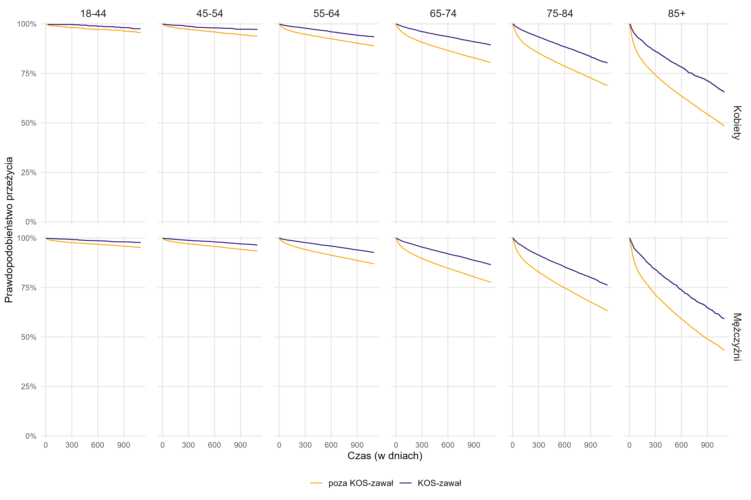
Czy KOS-zawał | Grupa wiekowa | Płeć | Czas (w dniach) | Liczba przypadków zawału (w tys.) w danym przekroju u pacjentów, którzy zmarli w danym czasie | Liczba przypadków zawału pacjentów (w tys.), którzy przeżyli daną liczbę dni (populacja narażona na ryzyko) | Prawdopodobieństwo przeżycia
Poza KOS-zawał | 18-44 | Kobiety | 0 | 0.0 | 1.9 | 99.95%
Poza KOS-zawał | 18-44 | Kobiety | 3 | 0.0 | 1.9 | 99.84%
Poza KOS-zawał | 18-44 | Kobiety | 6 | 0.0 | 1.9 | 99.79%
Poza KOS-zawał | 18-44 | Kobiety | 8 | 0.0 | 1.9 | 99.74%
Poza KOS-zawał | 18-44 | Kobiety | 9 | 0.0 | 1.9 | 99.63%
Poza KOS-zawał | 18-44 | Kobiety | 19 | 0.0 | 1.9 | 99.58%
Poza KOS-zawał | 18-44 | Kobiety | 21 | 0.0 | 1.9 | 99.53%
Poza KOS-zawał | 18-44 | Kobiety | 25 | 0.0 | 1.9 | 99.48%
Poza KOS-zawał | 18-44 | Kobiety | 30 | 0.0 | 1.9 | 99.43%
Poza KOS-zawał | 18-44 | Kobiety | 35 | 0.0 | 1.9 | 99.37%
Poza KOS-zawał | 18-44 | Kobiety | 37 | 0.0 | 1.9 | 99.32%
Poza KOS-zawał | 18-44 | Kobiety | 42 | 0.0 | 1.9 | 99.27%
Poza KOS-zawał | 18-44 | Kobiety | 47 | 0.0 | 1.9 | 99.22%
Poza KOS-zawał | 18-44 | Kobiety | 50 | 0.0 | 1.9 | 99.16%
Poza KOS-zawał | 18-44 | Kobiety | 63 | 0.0 | 1.9 | 99.06%
Poza KOS-zawał | 18-44 | Kobiety | 92 | 0.0 | 1.9 | 99.01%
Poza KOS-zawał | 18-44 | Kobiety | 100 | 0.0 | 1.9 | 98.96%
Poza KOS-zawał | 18-44 | Kobiety | 123 | 0.0 | 1.9 | 98.96%
Poza KOS-zawał | 18-44 | Kobiety | 124 | 0.0 | 1.9 | 98.90%
Poza KOS-zawał | 18-44 | Kobiety | 129 | 0.0 | 1.9 | 98.90%
Poza KOS-zawał | 18-44 | Kobiety | 132 | 0.0 | 1.9 | 98.90%
Poza KOS-zawał | 18-44 | Kobiety | 134 | 0.0 | 1.9 | 98.85%
Poza KOS-zawał | 18-44 | Kobiety | 135 | 0.0 | 1.9 | 98.85%
Poza KOS-zawał | 18-44 | Kobiety | 138 | 0.0 | 1.9 | 98.80%
Poza KOS-zawał | 18-44 | Kobiety | 140 | 0.0 | 1.9 | 98.80%
Poza KOS-zawał | 18-44 | Kobiety | 144 | 0.0 | 1.9 | 98.80%
Poza KOS-zawał | 18-44 | Kobiety | 145 | 0.0 | 1.9 | 98.80%
Poza KOS-zawał | 18-44 | Kobiety | 146 | 0.0 | 1.9 | 98.80%
Poza KOS-zawał | 18-44 | Kobiety | 150 | 0.0 | 1.9 | 98.80%
Poza KOS-zawał | 18-44 | Kobiety | 151 | 0.0 | 1.9 | 98.80%
Poza KOS-zawał | 18-44 | Kobiety | 153 | 0.0 | 1.9 | 98.80%
Poza KOS-zawał | 18-44 | Kobiety | 154 | 0.0 | 1.9 | 98.75%
Poza KOS-zawał | 18-44 | Kobiety | 160 | 0.0 | 1.9 | 98.75%
Poza KOS-zawał | 18-44 | Kobiety | 162 | 0.0 | 1.9 | 98.75%
Poza KOS-zawał | 18-44 | Kobiety | 163 | 0.0 | 1.9 | 98.75%
Poza KOS-zawał | 18-44 | Kobiety | 167 | 0.0 | 1.9 | 98.69%
Poza KOS-zawał | 18-44 | Kobiety | 168 | 0.0 | 1.9 | 98.69%
Poza KOS-zawał | 18-44 | Kobiety | 170 | 0.0 | 1.9 | 98.69%
Poza KOS-zawał | 18-44 | Kobiety | 171 | 0.0 | 1.9 | 98.69%
Poza KOS-zawał | 18-44 | Kobiety | 172 | 0.0 | 1.9 | 98.69%
Poza KOS-zawał | 18-44 | Kobiety | 177 | 0.0 | 1.9 | 98.69%
Poza KOS-zawał | 18-44 | Kobiety | 178 | 0.0 | 1.9 | 98.69%
Poza KOS-zawał | 18-44 | Kobiety | 182 | 0.0 | 1.9 | 98.69%
Poza KOS-zawał | 18-44 | Kobiety | 184 | 0.0 | 1.9 | 98.69%
Poza KOS-zawał | 18-44 | Kobiety | 185 | 0.0 | 1.9 | 98.64%
Poza KOS-zawał | 18-44 | Kobiety | 186 | 0.0 | 1.9 | 98.64%
Poza KOS-zawał | 18-44 | Kobiety | 188 | 0.0 | 1.9 | 98.64%
Poza KOS-zawał | 18-44 | Kobiety | 190 | 0.0 | 1.9 | 98.59%
Poza KOS-zawał | 18-44 | Kobiety | 194 | 0.0 | 1.9 | 98.59%
Poza KOS-zawał | 18-44 | Kobiety | 195 | 0.0 | 1.9 | 98.59%
Poza KOS-zawał | 18-44 | Kobiety | 196 | 0.0 | 1.9 | 98.59%
Poza KOS-zawał | 18-44 | Kobiety | 197 | 0.0 | 1.9 | 98.59%
Poza KOS-zawał | 18-44 | Kobiety | 198 | 0.0 | 1.9 | 98.59%
Poza KOS-zawał | 18-44 | Kobiety | 200 | 0.0 | 1.9 | 98.59%
Poza KOS-zawał | 18-44 | Kobiety | 202 | 0.0 | 1.9 | 98.59%
Poza KOS-zawał | 18-44 | Kobiety | 208 | 0.0 | 1.8 | 98.59%
Poza KOS-zawał | 18-44 | Kobiety | 210 | 0.0 | 1.8 | 98.59%
Poza KOS-zawał | 18-44 | Kobiety | 211 | 0.0 | 1.8 | 98.59%
Poza KOS-zawał | 18-44 | Kobiety | 212 | 0.0 | 1.8 | 98.59%
Poza KOS-zawał | 18-44 | Kobiety | 214 | 0.0 | 1.8 | 98.59%
Poza KOS-zawał | 18-44 | Kobiety | 215 | 0.0 | 1.8 | 98.59%
Poza KOS-zawał | 18-44 | Kobiety | 216 | 0.0 | 1.8 | 98.59%
Poza KOS-zawał | 18-44 | Kobiety | 222 | 0.0 | 1.8 | 98.59%
Poza KOS-zawał | 18-44 | Kobiety | 223 | 0.0 | 1.8 | 98.59%
Poza KOS-zawał | 18-44 | Kobiety | 225 | 0.0 | 1.8 | 98.53%
Poza KOS-zawał | 18-44 | Kobiety | 227 | 0.0 | 1.8 | 98.53%
Poza KOS-zawał | 18-44 | Kobiety | 228 | 0.0 | 1.8 | 98.53%
Poza KOS-zawał | 18-44 | Kobiety | 229 | 0.0 | 1.8 | 98.48%
Poza KOS-zawał | 18-44 | Kobiety | 231 | 0.0 | 1.8 | 98.48%
Poza KOS-zawał | 18-44 | Kobiety | 232 | 0.0 | 1.8 | 98.48%
Poza KOS-zawał | 18-44 | Kobiety | 233 | 0.0 | 1.8 | 98.48%
Poza KOS-zawał | 18-44 | Kobiety | 234 | 0.0 | 1.8 | 98.37%
Poza KOS-zawał | 18-44 | Kobiety | 236 | 0.0 | 1.8 | 98.37%
Poza KOS-zawał | 18-44 | Kobiety | 239 | 0.0 | 1.8 | 98.37%
Poza KOS-zawał | 18-44 | Kobiety | 241 | 0.0 | 1.8 | 98.37%
Poza KOS-zawał | 18-44 | Kobiety | 245 | 0.0 | 1.8 | 98.37%
Poza KOS-zawał | 18-44 | Kobiety | 246 | 0.0 | 1.8 | 98.37%
Poza KOS-zawał | 18-44 | Kobiety | 248 | 0.0 | 1.8 | 98.32%
Poza KOS-zawał | 18-44 | Kobiety | 249 | 0.0 | 1.8 | 98.32%
Poza KOS-zawał | 18-44 | Kobiety | 250 | 0.0 | 1.8 | 98.26%
Poza KOS-zawał | 18-44 | Kobiety | 251 | 0.0 | 1.8 | 98.26%
Poza KOS-zawał | 18-44 | Kobiety | 252 | 0.0 | 1.8 | 98.26%
Poza KOS-zawał | 18-44 | Kobiety | 254 | 0.0 | 1.8 | 98.26%
Poza KOS-zawał | 18-44 | Kobiety | 261 | 0.0 | 1.8 | 98.26%
Poza KOS-zawał | 18-44 | Kobiety | 264 | 0.0 | 1.8 | 98.21%
Poza KOS-zawał | 18-44 | Kobiety | 268 | 0.0 | 1.8 | 98.15%
Poza KOS-zawał | 18-44 | Kobiety | 270 | 0.0 | 1.8 | 98.15%
Poza KOS-zawał | 18-44 | Kobiety | 279 | 0.0 | 1.8 | 98.15%
Poza KOS-zawał | 18-44 | Kobiety | 280 | 0.0 | 1.8 | 98.15%
Poza KOS-zawał | 18-44 | Kobiety | 283 | 0.0 | 1.8 | 98.15%
Poza KOS-zawał | 18-44 | Kobiety | 285 | 0.0 | 1.8 | 98.15%
Poza KOS-zawał | 18-44 | Kobiety | 286 | 0.0 | 1.8 | 98.15%
Poza KOS-zawał | 18-44 | Kobiety | 288 | 0.0 | 1.8 | 98.15%
Poza KOS-zawał | 18-44 | Kobiety | 289 | 0.0 | 1.8 | 98.15%
Poza KOS-zawał | 18-44 | Kobiety | 293 | 0.0 | 1.8 | 98.15%
Poza KOS-zawał | 18-44 | Kobiety | 294 | 0.0 | 1.8 | 98.15%
Poza KOS-zawał | 18-44 | Kobiety | 295 | 0.0 | 1.8 | 98.15%
Poza KOS-zawał | 18-44 | Kobiety | 301 | 0.0 | 1.8 | 98.15%
Poza KOS-zawał | 18-44 | Kobiety | 305 | 0.0 | 1.8 | 98.15%
Poza KOS-zawał | 18-44 | Kobiety | 306 | 0.0 | 1.8 | 98.15%
Poza KOS-zawał | 18-44 | Kobiety | 311 | 0.0 | 1.8 | 98.15%
Poza KOS-zawał | 18-44 | Kobiety | 312 | 0.0 | 1.8 | 98.15%
Poza KOS-zawał | 18-44 | Kobiety | 314 | 0.0 | 1.8 | 98.10%
Poza KOS-zawał | 18-44 | Kobiety | 315 | 0.0 | 1.8 | 98.10%
Poza KOS-zawał | 18-44 | Kobiety | 325 | 0.0 | 1.8 | 98.10%
Poza KOS-zawał | 18-44 | Kobiety | 328 | 0.0 | 1.8 | 98.10%
Poza KOS-zawał | 18-44 | Kobiety | 330 | 0.0 | 1.8 | 98.10%
Poza KOS-zawał | 18-44 | Kobiety | 332 | 0.0 | 1.8 | 98.10%
Poza KOS-zawał | 18-44 | Kobiety | 336 | 0.0 | 1.8 | 98.10%
Poza KOS-zawał | 18-44 | Kobiety | 337 | 0.0 | 1.8 | 98.10%
Poza KOS-zawał | 18-44 | Kobiety | 338 | 0.0 | 1.8 | 98.10%
Poza KOS-zawał | 18-44 | Kobiety | 339 | 0.0 | 1.8 | 98.10%
Poza KOS-zawał | 18-44 | Kobiety | 341 | 0.0 | 1.8 | 98.10%
Poza KOS-zawał | 18-44 | Kobiety | 344 | 0.0 | 1.8 | 98.10%
Poza KOS-zawał | 18-44 | Kobiety | 348 | 0.0 | 1.8 | 98.10%
Poza KOS-zawał | 18-44 | Kobiety | 349 | 0.0 | 1.8 | 98.10%
Poza KOS-zawał | 18-44 | Kobiety | 351 | 0.0 | 1.8 | 98.10%
Poza KOS-zawał | 18-44 | Kobiety | 355 | 0.0 | 1.8 | 98.10%
Poza KOS-zawał | 18-44 | Kobiety | 356 | 0.0 | 1.8 | 98.10%
Poza KOS-zawał | 18-44 | Kobiety | 358 | 0.0 | 1.8 | 98.10%
Poza KOS-zawał | 18-44 | Kobiety | 360 | 0.0 | 1.8 | 98.10%
Poza KOS-zawał | 18-44 | Kobiety | 361 | 0.0 | 1.8 | 98.10%
Poza KOS-zawał | 18-44 | Kobiety | 363 | 0.0 | 1.8 | 98.10%
Poza KOS-zawał | 18-44 | Kobiety | 366 | 0.0 | 1.8 | 98.10%
Poza KOS-zawał | 18-44 | Kobiety | 368 | 0.0 | 1.8 | 98.04%
Poza KOS-zawał | 18-44 | Kobiety | 371 | 0.0 | 1.8 | 97.99%
Poza KOS-zawał | 18-44 | Kobiety | 372 | 0.0 | 1.8 | 97.99%
Poza KOS-zawał | 18-44 | Kobiety | 373 | 0.0 | 1.7 | 97.99%
Poza KOS-zawał | 18-44 | Kobiety | 375 | 0.0 | 1.7 | 97.99%
Poza KOS-zawał | 18-44 | Kobiety | 376 | 0.0 | 1.7 | 97.99%
Poza KOS-zawał | 18-44 | Kobiety | 377 | 0.0 | 1.7 | 97.99%
Poza KOS-zawał | 18-44 | Kobiety | 379 | 0.0 | 1.7 | 97.93%
Poza KOS-zawał | 18-44 | Kobiety | 385 | 0.0 | 1.7 | 97.93%
Poza KOS-zawał | 18-44 | Kobiety | 387 | 0.0 | 1.7 | 97.93%
Poza KOS-zawał | 18-44 | Kobiety | 391 | 0.0 | 1.7 | 97.93%
Poza KOS-zawał | 18-44 | Kobiety | 392 | 0.0 | 1.7 | 97.93%
Poza KOS-zawał | 18-44 | Kobiety | 393 | 0.0 | 1.7 | 97.93%
Poza KOS-zawał | 18-44 | Kobiety | 394 | 0.0 | 1.7 | 97.93%
Poza KOS-zawał | 18-44 | Kobiety | 396 | 0.0 | 1.7 | 97.93%
Poza KOS-zawał | 18-44 | Kobiety | 398 | 0.0 | 1.7 | 97.93%
Poza KOS-zawał | 18-44 | Kobiety | 400 | 0.0 | 1.7 | 97.93%
Poza KOS-zawał | 18-44 | Kobiety | 401 | 0.0 | 1.7 | 97.93%
Poza KOS-zawał | 18-44 | Kobiety | 402 | 0.0 | 1.7 | 97.93%
Poza KOS-zawał | 18-44 | Kobiety | 404 | 0.0 | 1.7 | 97.93%
Poza KOS-zawał | 18-44 | Kobiety | 405 | 0.0 | 1.7 | 97.93%
Poza KOS-zawał | 18-44 | Kobiety | 406 | 0.0 | 1.7 | 97.93%
Poza KOS-zawał | 18-44 | Kobiety | 408 | 0.0 | 1.7 | 97.93%
Poza KOS-zawał | 18-44 | Kobiety | 409 | 0.0 | 1.7 | 97.93%
Poza KOS-zawał | 18-44 | Kobiety | 410 | 0.0 | 1.7 | 97.93%
Poza KOS-zawał | 18-44 | Kobiety | 412 | 0.0 | 1.7 | 97.93%
Poza KOS-zawał | 18-44 | Kobiety | 416 | 0.0 | 1.7 | 97.87%
...

Wykres 3.1
Wykres 3.1: Odsetek pacjentów, który zmarli w ciągu roku od zawału (dotyczy zawałów serca w okresie I 2018 – XII 2023, po zastosowaniu propensity score matching i pacjentów, którzy przeżyli 90 dni po zawale) — zmienne demograficzne

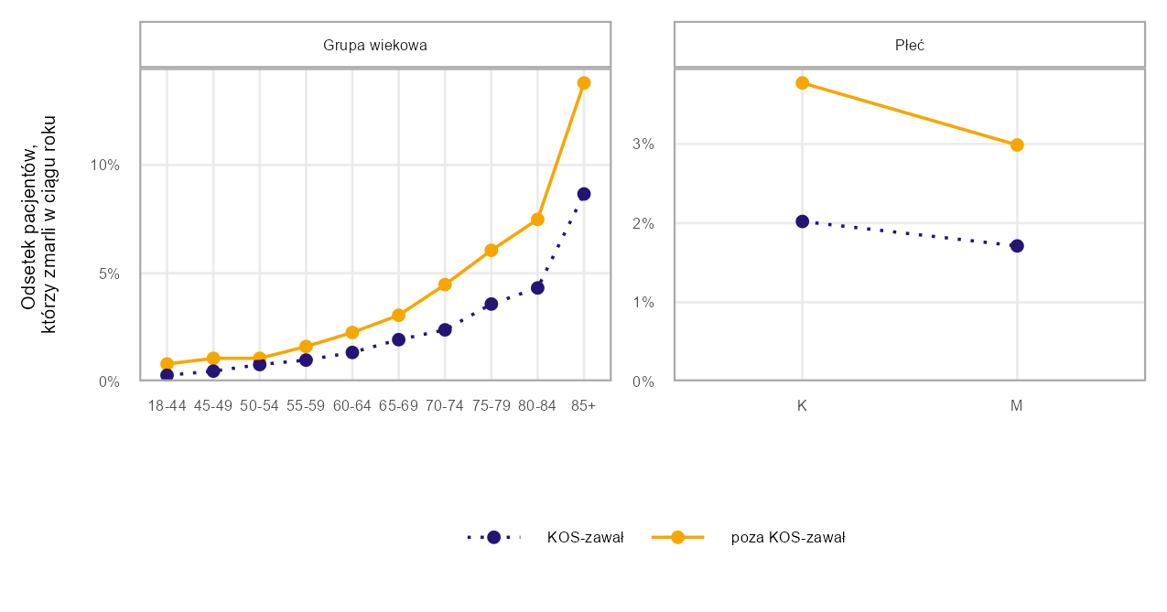
Przekrój | Poziom | Czy KOS-zawał | Odsetek pacjentów, którzy zmarli w ciągu roku
Grupa wiekowa | 18-44 | KOS-zawał | 0.3%
Grupa wiekowa | 18-44 | poza KOS-zawał | 0.8%
Grupa wiekowa | 45-49 | KOS-zawał | 0.5%
Grupa wiekowa | 45-49 | poza KOS-zawał | 1.1%
Grupa wiekowa | 50-54 | KOS-zawał | 0.8%
Grupa wiekowa | 50-54 | poza KOS-zawał | 1.1%
Grupa wiekowa | 55-59 | KOS-zawał | 1.0%
Grupa wiekowa | 55-59 | poza KOS-zawał | 1.6%
Grupa wiekowa | 60-64 | KOS-zawał | 1.3%
Grupa wiekowa | 60-64 | poza KOS-zawał | 2.3%
Grupa wiekowa | 65-69 | KOS-zawał | 1.9%
Grupa wiekowa | 65-69 | poza KOS-zawał | 3.1%
Grupa wiekowa | 70-74 | KOS-zawał | 2.4%
Grupa wiekowa | 70-74 | poza KOS-zawał | 4.5%
Grupa wiekowa | 75-79 | KOS-zawał | 3.6%
Grupa wiekowa | 75-79 | poza KOS-zawał | 6.1%
Grupa wiekowa | 80-84 | KOS-zawał | 4.3%
Grupa wiekowa | 80-84 | poza KOS-zawał | 7.5%
Grupa wiekowa | 85+ | KOS-zawał | 8.7%
Grupa wiekowa | 85+ | poza KOS-zawał | 13.8%
Płeć | K | KOS-zawał | 2.0%
Płeć | K | poza KOS-zawał | 3.8%
Płeć | M | KOS-zawał | 1.7%
Płeć | M | poza KOS-zawał | 3.0%

Źródło: opracowanie własne na podstawie danych NFZ

Jako przypadek zawału serca zdefiniowano hospitalizację z rozpoznaniem głównym hospitalizacji I21 wg ICD-10 (wraz z rozszerzeniami) sprawozdaną jako: i) hospitalizację poza programem KOS-zawał w rodzaju świadczeń leczenie szpitalne LUB ii) hospitalizację sprawozdaną JGP w ramach zakresu KOS-zawał LUB iii) hospitalizację w ramach świadczeń finansowanych z Funduszu Przeciwdziałania COVID-19 w okresie marzec 2021 - luty 2022.
Jeżeli pacjent był więcej niż raz hospitalzowany w analizowanym okresie i pomiędzy końcem pierwszej hospitalizacji a początkiem drugiej minął co najmniej 1 dzień to drugą hospitalizację łączono z poprzednią hospitalizacją i liczono jako jeden przypadek zawału. W przypadku hospitalizacji sprawozdanych w KOS-zawał do zdefiniowania przypadku zawału wykorzystano również informacje o dacie zawału raportowanej komunikatem AP-KUŚ i odrzucono hospitalizacje będące kontynuacją leczenia zawału.
W propensity score matching do pacjentów biorących udział w KOS-zawał dopasowano pacjentów niebiorących udziału w KOS-zawał, takich samych pod kątem następujących zmiennych: rok wystąpienia zawału, choroby współwystępujące zdefiniowane na podstawie zmiennych wskazanych w Tabeli 3.2 w oparciu o informacje o udzielonych świadczeniach lub zrealizowanych receptach na leki refundowane, informacja, czy pacjent miał wykonane PCI w ciągu 5 lat poprzedzających zawał, płeć, grupa wiekowa (w podziale na grupy: 18–55, 56–60, 61–65, 66–70, 71–75, 76–80, 81–85, 86+), typ zawału (w podziale na STEMI i NSTEMI).

Powrót do spisu treści

Wykres 3.2
Wykres 3.2: Odsetek pacjentów, który zmarli w ciągu roku od zawału (dotyczy zawałów serca w okresie I 2018 – XII 2023, po zastosowaniu propensity score matching i pacjentów, którzy przeżyli 90 dni po zawale) — zmienne dotyczące historii leczenia

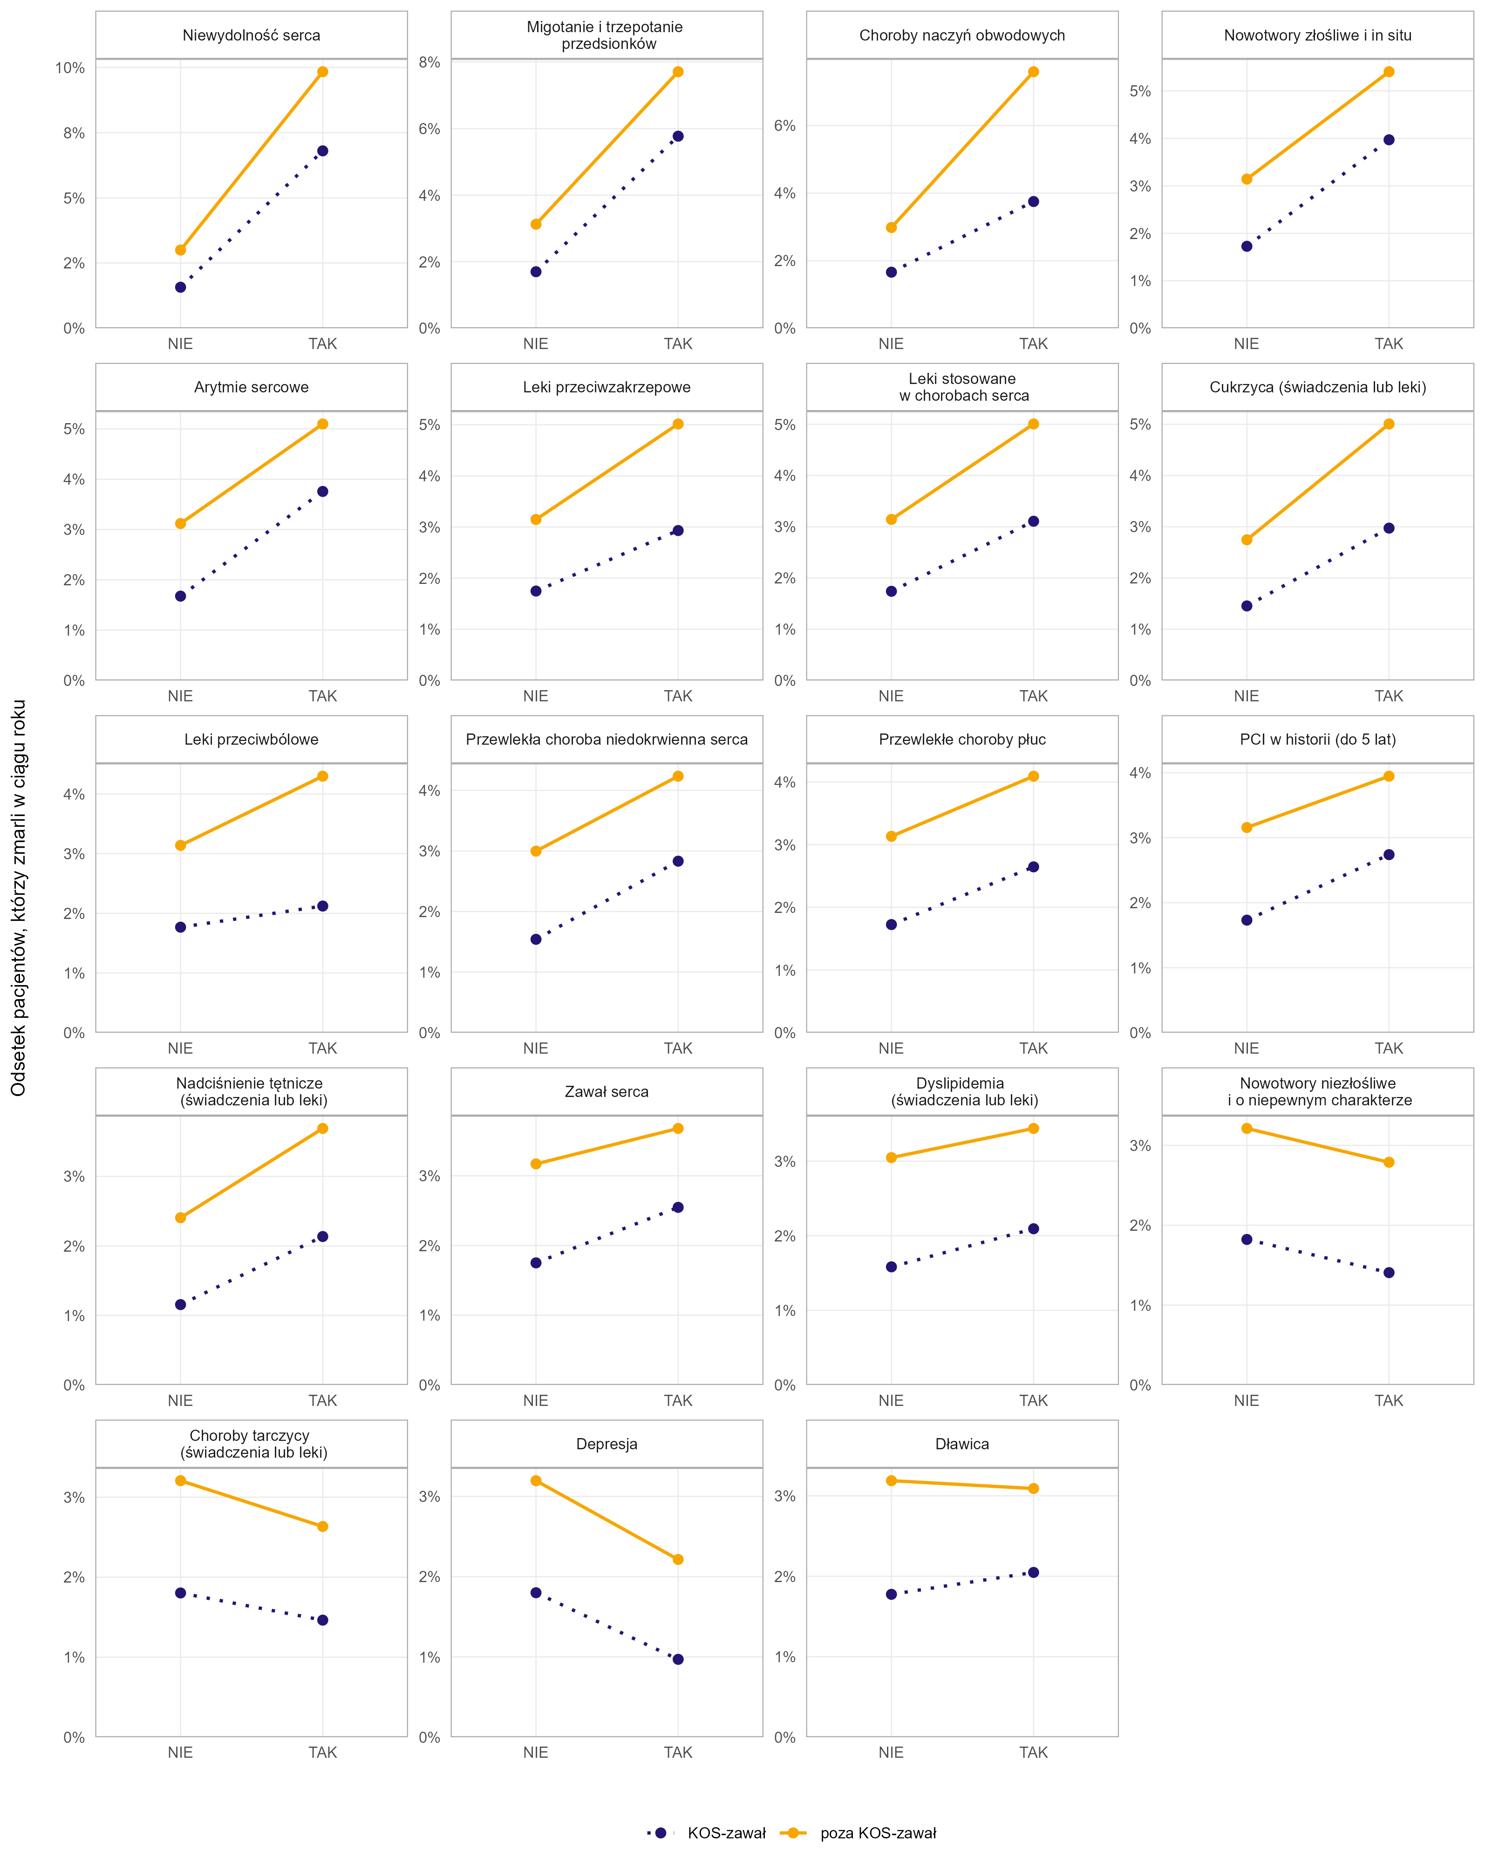
Przekrój | Poziom | Czy KOS-zawał | Odsetek pacjentów, którzy zmarli w ciągu roku
Niewydolność serca | NIE | KOS-zawał | 1.6%
Niewydolność serca | NIE | poza KOS-zawał | 3.0%
Niewydolność serca | TAK | KOS-zawał | 6.8%
Niewydolność serca | TAK | poza KOS-zawał | 9.8%
Migotanie i trzepotanie przedsionków | NIE | KOS-zawał | 1.7%
Migotanie i trzepotanie przedsionków | NIE | poza KOS-zawał | 3.1%
Migotanie i trzepotanie przedsionków | TAK | KOS-zawał | 5.8%
Migotanie i trzepotanie przedsionków | TAK | poza KOS-zawał | 7.7%
Choroby naczyń obwodowych | NIE | KOS-zawał | 1.7%
Choroby naczyń obwodowych | NIE | poza KOS-zawał | 3.0%
Choroby naczyń obwodowych | TAK | KOS-zawał | 3.8%
Choroby naczyń obwodowych | TAK | poza KOS-zawał | 7.6%
Nowotwory złośliwe i in situ | NIE | KOS-zawał | 1.7%
Nowotwory złośliwe i in situ | NIE | poza KOS-zawał | 3.1%
Nowotwory złośliwe i in situ | TAK | KOS-zawał | 4.0%
Nowotwory złośliwe i in situ | TAK | poza KOS-zawał | 5.4%
Arytmie sercowe | NIE | KOS-zawał | 1.7%
Arytmie sercowe | NIE | poza KOS-zawał | 3.1%
Arytmie sercowe | TAK | KOS-zawał | 3.8%
Arytmie sercowe | TAK | poza KOS-zawał | 5.1%
Leki przeciwzakrzepowe | NIE | KOS-zawał | 1.8%
Leki przeciwzakrzepowe | NIE | poza KOS-zawał | 3.2%
Leki przeciwzakrzepowe | TAK | KOS-zawał | 2.9%
Leki przeciwzakrzepowe | TAK | poza KOS-zawał | 5.0%
Leki stosowane w chorobach serca | NIE | KOS-zawał | 1.7%
Leki stosowane w chorobach serca | NIE | poza KOS-zawał | 3.1%
Leki stosowane w chorobach serca | TAK | KOS-zawał | 3.1%
Leki stosowane w chorobach serca | TAK | poza KOS-zawał | 5.0%
Cukrzyca (świadczenia lub leki) | NIE | KOS-zawał | 1.5%
Cukrzyca (świadczenia lub leki) | NIE | poza KOS-zawał | 2.8%
Cukrzyca (świadczenia lub leki) | TAK | KOS-zawał | 3.0%
Cukrzyca (świadczenia lub leki) | TAK | poza KOS-zawał | 5.0%
Leki przeciwbólowe | NIE | KOS-zawał | 1.8%
Leki przeciwbólowe | NIE | poza KOS-zawał | 3.1%
Leki przeciwbólowe | TAK | KOS-zawał | 2.1%
Leki przeciwbólowe | TAK | poza KOS-zawał | 4.3%
Przewlekła choroba niedokrwienna serca | NIE | KOS-zawał | 1.5%
Przewlekła choroba niedokrwienna serca | NIE | poza KOS-zawał | 3.0%
Przewlekła choroba niedokrwienna serca | TAK | KOS-zawał | 2.8%
Przewlekła choroba niedokrwienna serca | TAK | poza KOS-zawał | 4.2%
Przewlekłe choroby płuc | NIE | KOS-zawał | 1.7%
Przewlekłe choroby płuc | NIE | poza KOS-zawał | 3.1%
Przewlekłe choroby płuc | TAK | KOS-zawał | 2.7%
Przewlekłe choroby płuc | TAK | poza KOS-zawał | 4.1%
PCI w historii (do 5 lat) | NIE | KOS-zawał | 1.7%
PCI w historii (do 5 lat) | NIE | poza KOS-zawał | 3.2%
PCI w historii (do 5 lat) | TAK | KOS-zawał | 2.7%
PCI w historii (do 5 lat) | TAK | poza KOS-zawał | 4.0%
Nadciśnienie tętnicze (świadczenia lub leki) | NIE | KOS-zawał | 1.2%
Nadciśnienie tętnicze (świadczenia lub leki) | NIE | poza KOS-zawał | 2.4%
Nadciśnienie tętnicze (świadczenia lub leki) | TAK | KOS-zawał | 2.1%
Nadciśnienie tętnicze (świadczenia lub leki) | TAK | poza KOS-zawał | 3.7%
Zawał serca | NIE | KOS-zawał | 1.8%
Zawał serca | NIE | poza KOS-zawał | 3.2%
Zawał serca | TAK | KOS-zawał | 2.6%
Zawał serca | TAK | poza KOS-zawał | 3.7%
Dyslipidemia (świadczenia lub leki) | NIE | KOS-zawał | 1.6%
Dyslipidemia (świadczenia lub leki) | NIE | poza KOS-zawał | 3.1%
Dyslipidemia (świadczenia lub leki) | TAK | KOS-zawał | 2.1%
Dyslipidemia (świadczenia lub leki) | TAK | poza KOS-zawał | 3.4%
Nowotwory niezłośliwe i o niepewnym charakterze | NIE | KOS-zawał | 1.8%
Nowotwory niezłośliwe i o niepewnym charakterze | NIE | poza KOS-zawał | 3.2%
Nowotwory niezłośliwe i o niepewnym charakterze | TAK | KOS-zawał | 1.4%
Nowotwory niezłośliwe i o niepewnym charakterze | TAK | poza KOS-zawał | 2.8%
Choroby tarczycy (świadczenia lub leki) | NIE | KOS-zawał | 1.8%
Choroby tarczycy (świadczenia lub leki) | NIE | poza KOS-zawał | 3.2%
Choroby tarczycy (świadczenia lub leki) | TAK | KOS-zawał | 1.5%
Choroby tarczycy (świadczenia lub leki) | TAK | poza KOS-zawał | 2.6%
Depresja | NIE | KOS-zawał | 1.8%
...

Wykres 3.3
Wykres 3.3: Odsetek pacjentów, który zmarli w ciągu roku od zawału (dotyczy zawałów serca w okresie I 2018 – XII 2023, po zastosowaniu propensity score matching i pacjentów, którzy przeżyli 90 dni po zawale) — zmienne dotyczące typu i roku zawału oraz opieki po zawale
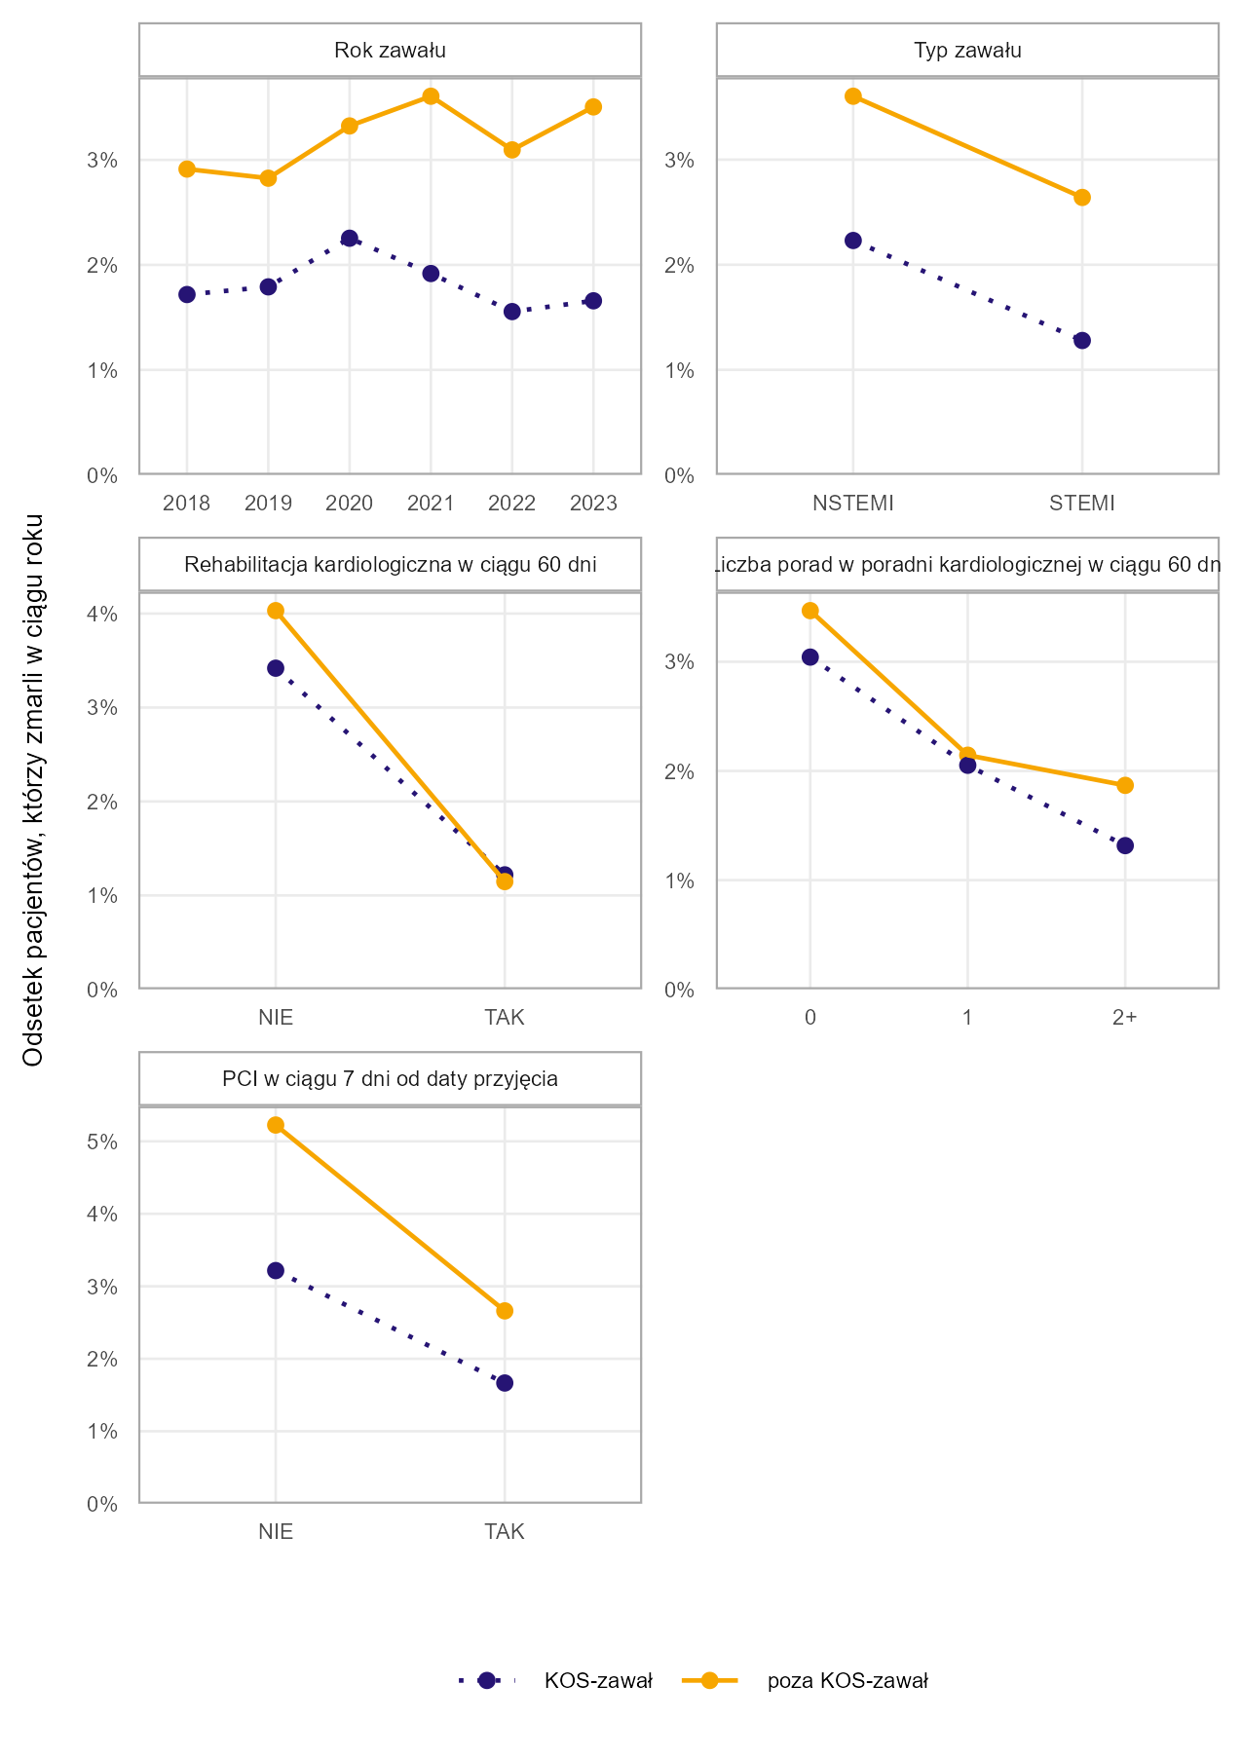
Przekrój | Poziom | Czy KOS-zawał | Odsetek pacjentów, którzy zmarli w ciągu roku
Rok zawału | 2018 | KOS-zawał | 1.7%
Rok zawału | 2018 | poza KOS-zawał | 2.9%
Rok zawału | 2019 | KOS-zawał | 1.8%
Rok zawału | 2019 | poza KOS-zawał | 2.8%
Rok zawału | 2020 | KOS-zawał | 2.3%
Rok zawału | 2020 | poza KOS-zawał | 3.3%
Rok zawału | 2021 | KOS-zawał | 1.9%
Rok zawału | 2021 | poza KOS-zawał | 3.6%
Rok zawału | 2022 | KOS-zawał | 1.6%
Rok zawału | 2022 | poza KOS-zawał | 3.1%
Rok zawału | 2023 | KOS-zawał | 1.7%
Rok zawału | 2023 | poza KOS-zawał | 3.5%
Typ zawału | NSTEMI | KOS-zawał | 2.2%
Typ zawału | NSTEMI | poza KOS-zawał | 3.6%
Typ zawału | STEMI | KOS-zawał | 1.3%
Typ zawału | STEMI | poza KOS-zawał | 2.6%
Rehabilitacja kardiologiczna w trakcie hosp. lub w ciągu 60 dni od wypisu | NIE | KOS-zawał | 3.4%
Rehabilitacja kardiologiczna w trakcie hosp. lub w ciągu 60 dni od wypisu | NIE | poza KOS-zawał | 4.0%
Rehabilitacja kardiologiczna w trakcie hosp. lub w ciągu 60 dni od wypisu | TAK | KOS-zawał | 1.2%
Rehabilitacja kardiologiczna w trakcie hosp. lub w ciągu 60 dni od wypisu | TAK | poza KOS-zawał | 1.2%
Liczba porad w poradni kardiologicznej w ciągu 60 dni | 0 | KOS-zawał | 3.0%
Liczba porad w poradni kardiologicznej w ciągu 60 dni | 0 | poza KOS-zawał | 3.5%
Liczba porad w poradni kardiologicznej w ciągu 60 dni | 1 | KOS-zawał | 2.1%
Liczba porad w poradni kardiologicznej w ciągu 60 dni | 1 | poza KOS-zawał | 2.1%
Liczba porad w poradni kardiologicznej w ciągu 60 dni | 2+ | KOS-zawał | 1.3%
Liczba porad w poradni kardiologicznej w ciągu 60 dni | 2+ | poza KOS-zawał | 1.9%
PCI w ciągu 7 dni od daty przyjęcia | NIE | KOS-zawał | 3.2%
PCI w ciągu 7 dni od daty przyjęcia | NIE | poza KOS-zawał | 5.2%
PCI w ciągu 7 dni od daty przyjęcia | TAK | KOS-zawał | 1.7%
PCI w ciągu 7 dni od daty przyjęcia | TAK | poza KOS-zawał | 2.7%

Źródło: opracowanie własne na podstawie danych NFZ

Jako przypadek zawału serca zdefiniowano hospitalizację z rozpoznaniem głównym hospitalizacji I21 wg ICD-10 (wraz z rozszerzeniami) sprawozdaną jako: i) hospitalizację poza programem KOS-zawał w rodzaju świadczeń leczenie szpitalne LUB ii) hospitalizację sprawozdaną JGP w ramach zakresu KOS-zawał LUB iii) hospitalizację w ramach świadczeń finansowanych z Funduszu Przeciwdziałania COVID-19 w okresie marzec 2021 - luty 2022.
Jeżeli pacjent był więcej niż raz hospitalzowany w analizowanym okresie i pomiędzy końcem pierwszej hospitalizacji a początkiem drugiej minął co najmniej 1 dzień to drugą hospitalizację łączono z poprzednią hospitalizacją i liczono jako jeden przypadek zawału. W przypadku hospitalizacji sprawozdanych w KOS-zawał do zdefiniowania przypadku zawału wykorzystano również informacje o dacie zawału raportowanej komunikatem AP-KUŚ i odrzucono hospitalizacje będące kontynuacją leczenia zawału.
W propensity score matching do pacjentów biorących udział w KOS-zawał dopasowano pacjentów niebiorących udziału w KOS-zawał, takich samych pod kątem następujących zmiennych: rok wystąpienia zawału, choroby współwystępujące zdefiniowane na podstawie zmiennych wskazanych w Tabeli 3.2 w oparciu o informacje o udzielonych świadczeniach lub zrealizowanych receptach na leki refundowane, informacja, czy pacjent miał wykonane PCI w ciągu 5 lat poprzedzających zawał, płeć, grupa wiekowa (w podziale na grupy: 18–55, 56–60, 61–65, 66–70, 71–75, 76–80, 81–85, 86+), typ zawału (w podziale na STEMI i NSTEMI).

Powrót do spisu treści

Wykres 3.4
...
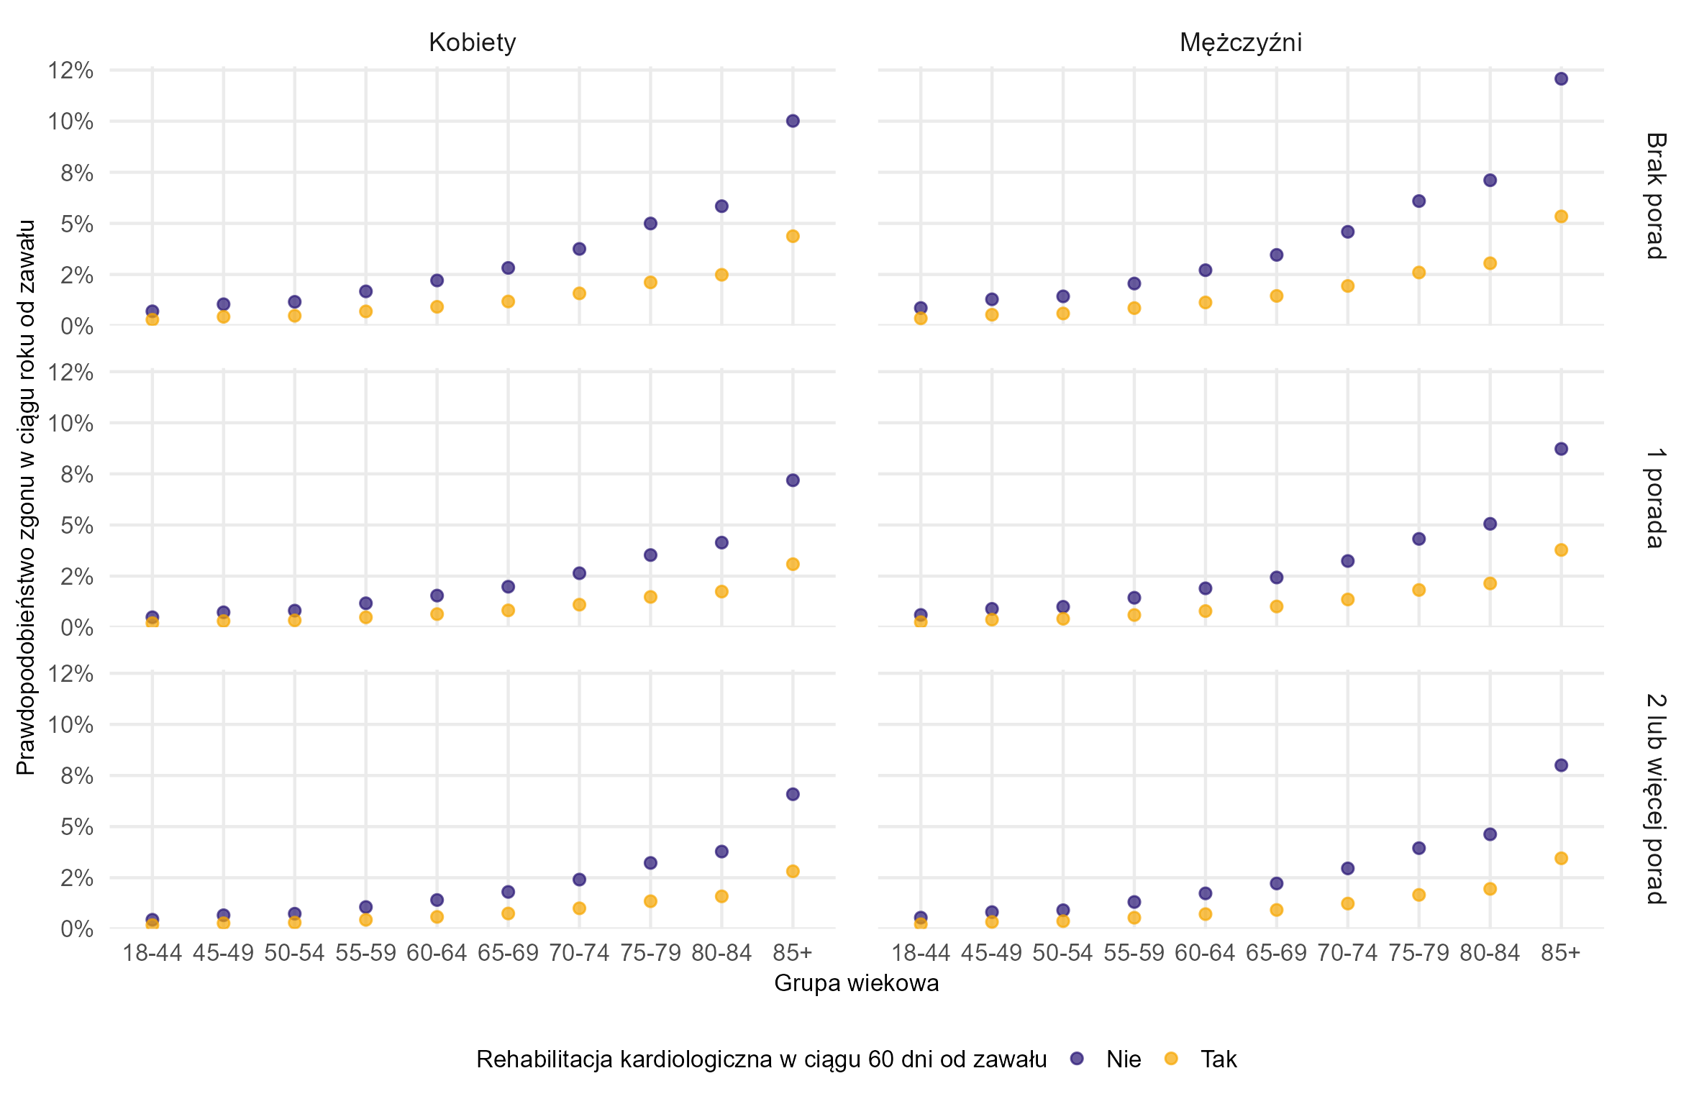
Rehabilitacja kardiologiczna w ciągu 60 dni od zawału | Grupa wiekowa | Płeć | Prawdopodobieństwo zgonu w ciągu 60 dni od zawału
Nie | 18-44 | Kobiety | 0.49%
Nie | 18-44 | Mężczyźni | 0.60%
Nie | 45-49 | Kobiety | 0.73%
Nie | 45-49 | Mężczyźni | 0.90%
Nie | 50-54 | Kobiety | 0.81%
Nie | 50-54 | Mężczyźni | 1.00%
Nie | 55-59 | Kobiety | 1.17%
Nie | 55-59 | Mężczyźni | 1.44%
Nie | 60-64 | Kobiety | 1.55%
Nie | 60-64 | Mężczyźni | 1.90%
Nie | 65-69 | Kobiety | 1.98%
Nie | 65-69 | Mężczyźni | 2.43%
Nie | 70-74 | Kobiety | 2.64%
Nie | 70-74 | Mężczyźni | 3.24%
Nie | 75-79 | Kobiety | 3.53%
Nie | 75-79 | Mężczyźni | 4.32%
Nie | 80-84 | Kobiety | 4.14%
Nie | 80-84 | Mężczyźni | 5.06%
Nie | 85+ | Kobiety | 7.19%
Nie | 85+ | Mężczyźni | 8.72%
Tak | 18-44 | Kobiety | 0.20%
Tak | 18-44 | Mężczyźni | 0.25%
Tak | 45-49 | Kobiety | 0.30%
Tak | 45-49 | Mężczyźni | 0.37%
Tak | 50-54 | Kobiety | 0.33%
Tak | 50-54 | Mężczyźni | 0.41%
Tak | 55-59 | Kobiety | 0.48%
Tak | 55-59 | Mężczyźni | 0.60%
Tak | 60-64 | Kobiety | 0.64%
Tak | 60-64 | Mężczyźni | 0.79%
Tak | 65-69 | Kobiety | 0.82%
Tak | 65-69 | Mężczyźni | 1.01%
...

Wykres 4.1
Wykres 4.1: Prawdopodobieństwo udzielenia świadczeń z rozpoznaniem niewydolności serca pacjentów, którzy mieli zawał serca w latach 2018-2019 z wyłączeniem osób, które w ciągu 3 lat poprzedzających zawał miały udzielone świadczenia z rozpoznaniem niewydolności serca (N = 125,8 tys.)

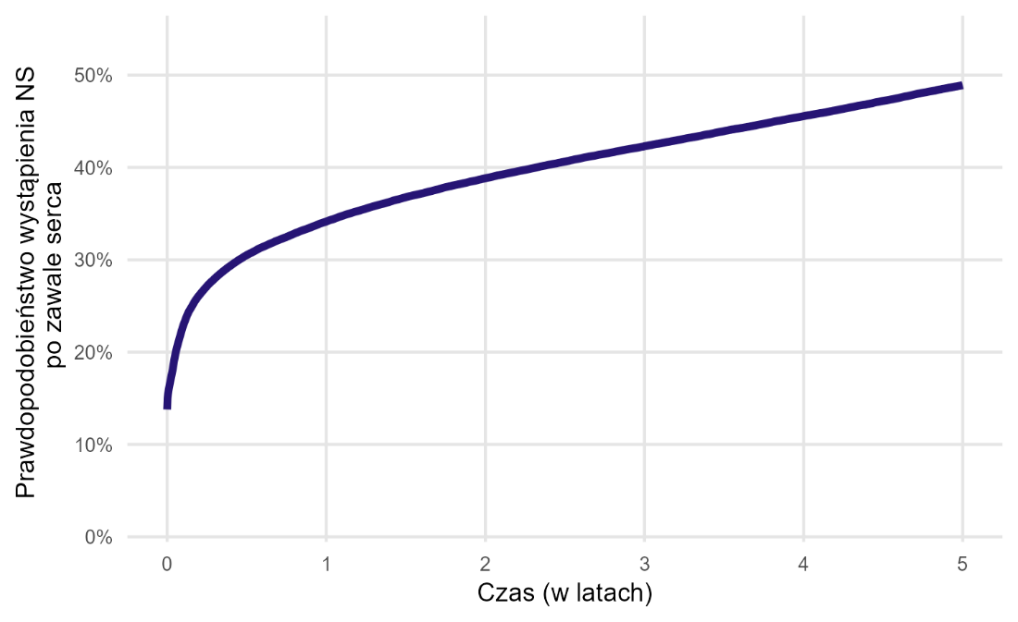
Czas (w latach) | Prawdopdobieństwo wystąpienia NS po zawale serca
0 | 13.8%
0.0027 | 15.0%
0.0055 | 15.4%
0.0082 | 15.8%
0.011 | 16.1%
0.0137 | 16.3%
0.0164 | 16.6%
0.0192 | 16.8%
0.0219 | 17.0%
0.0247 | 17.3%
0.0274 | 17.5%
0.0301 | 17.7%
0.0329 | 17.9%
0.0356 | 18.2%
0.0384 | 18.5%
0.0411 | 18.8%
0.0438 | 19.1%
0.0466 | 19.3%
0.0493 | 19.6%
0.0521 | 19.8%
0.0548 | 20.0%
0.0575 | 20.2%
0.0603 | 20.4%
0.063 | 20.6%
0.0658 | 20.8%
...

Wykres 4.2
Wykres 4.2: Prawdopodobieństwo udzielenia świadczeń z rozpoznaniem niewydolności serca dla pacjentów, którzy mieli zawał serca w latach 2018-2019 z wyłączeniem osób, które w ciągu 3 lat poprzedzających zawał miały udzielone świadczenia z rozpoznaniem niewydolności serca (N = 125,8 tys.) wg płci i grup wiekowych

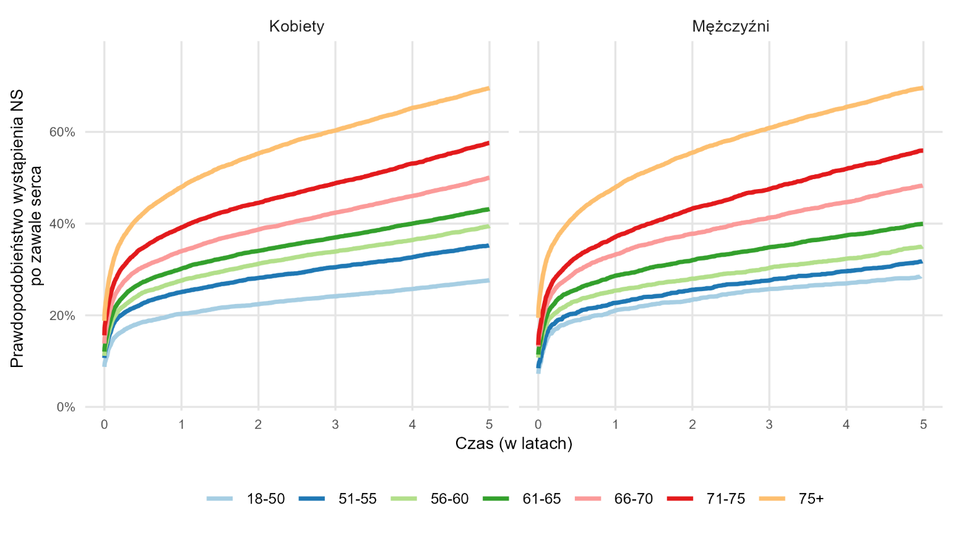
Czas (w latach) | Grupa wiekowa | Płeć | Prawdopdobieństwo wystąpienia NS po zawale serca
0 | 18-50 | Kobiety | 8.8%
0 | 18-50 | Mężczyźni | 7.2%
0 | 51-55 | Kobiety | 10.7%
0 | 51-55 | Mężczyźni | 8.4%
0 | 56-60 | Kobiety | 11.2%
0 | 56-60 | Mężczyźni | 10.8%
0 | 61-65 | Kobiety | 12.1%
0 | 61-65 | Mężczyźni | 11.4%
0 | 66-70 | Kobiety | 13.8%
0 | 66-70 | Mężczyźni | 13.2%
0 | 71-75 | Kobiety | 15.6%
0 | 71-75 | Mężczyźni | 13.5%
0 | 75+ | Kobiety | 18.8%
0 | 75+ | Mężczyźni | 19.5%
0.0027 | 18-50 | Kobiety | 9.4%
0.0027 | 18-50 | Mężczyźni | 7.8%
0.0027 | 51-55 | Kobiety | 11.4%
0.0027 | 51-55 | Mężczyźni | 9.1%
0.0027 | 56-60 | Kobiety | 12.0%
0.0027 | 56-60 | Mężczyźni | 11.6%
0.0027 | 61-65 | Kobiety | 12.9%
0.0027 | 61-65 | Mężczyźni | 12.3%
0.0027 | 66-70 | Kobiety | 15.0%
0.0027 | 66-70 | Mężczyźni | 14.4%
0.0027 | 71-75 | Kobiety | 17.3%
0.0027 | 71-75 | Mężczyźni | 15.0%
0.0027 | 75+ | Kobiety | 20.5%
0.0027 | 75+ | Mężczyźni | 21.6%
0.0055 | 18-50 | Kobiety | 9.7%
0.0055 | 18-50 | Mężczyźni | 8.2%
...

Wykres 4.3
Wykres 4.3: Odsetek przypadków zawału, po zastosowaniu propensity score matching, dla których odnotowano udzielenie świadczenia z rozpoznaniem niewydolności serca w ciągu 5 lat od daty wystąpienia zawału w podziale na przypadki objęte i nieobjęte programem KOS-zawał —zmienne demograficzne

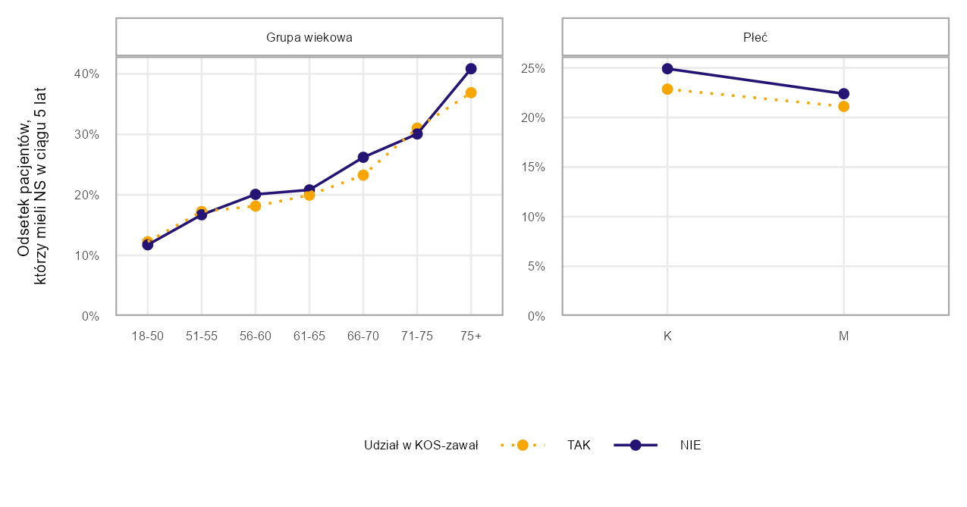
Przekrój | Poziom | Czy KOS-zawał | Odsetek pacjentów, którzy mieli NS w ciągu 5 lat od zawału
Grupa wiekowa | 18-50 | NIE | 11.8%
Grupa wiekowa | 18-50 | TAK | 12.3%
Grupa wiekowa | 51-55 | NIE | 16.7%
Grupa wiekowa | 51-55 | TAK | 17.2%
Grupa wiekowa | 56-60 | TAK | 18.1%
Grupa wiekowa | 56-60 | NIE | 20.1%
Grupa wiekowa | 61-65 | TAK | 20.0%
Grupa wiekowa | 61-65 | NIE | 20.8%
Grupa wiekowa | 66-70 | TAK | 23.3%
Grupa wiekowa | 66-70 | NIE | 26.2%
Grupa wiekowa | 71-75 | NIE | 30.1%
Grupa wiekowa | 71-75 | TAK | 31.0%
Grupa wiekowa | 75+ | TAK | 36.9%
Grupa wiekowa | 75+ | NIE | 40.9%
Płeć | K | TAK | 22.9%
Płeć | K | NIE | 24.9%
Płeć | M | TAK | 21.1%
Płeć | M | NIE | 22.4%

Źródło: opracowanie własne na podstawie danych NFZ

Jako przypadek zawału serca zdefiniowano hospitalizację z rozpoznaniem głównym hospitalizacji I21 wg ICD-10 (wraz z rozszerzeniami) sprawozdaną jako: i) hospitalizację poza programem KOS-zawał w rodzaju świadczeń leczenie szpitalne LUB ii) hospitalizację sprawozdaną JGP w ramach zakresu KOS-zawał LUB iii) hospitalizację w ramach świadczeń finansowanych z Funduszu Przeciwdziałania COVID-19 w okresie marzec 2021 - luty 2022.
Jeżeli pacjent był więcej niż raz hospitalzowany w analizowanym okresie i pomiędzy końcem pierwszej hospitalizacji a początkiem drugiej minął co najmniej 1 dzień to drugą hospitalizację łączono z poprzednią hospitalizacją i liczono jako jeden przypadek zawału. W przypadku hospitalizacji sprawozdanych w KOS-zawał do zdefiniowania przypadku zawału wykorzystano również informacje o dacie zawału raportowanej komunikatem AP-KUŚ i odrzucono hospitalizacje będące kontynuacją leczenia zawału.
W propensity score matching do pacjentów biorących udział w KOS-zawał dopasowano pacjentów niebiorących udziału w KOS-zawał, takich samych pod kątem następujących zmiennych: rok wystąpienia zawału, choroby współwystępujące zdefiniowane na podstawie zmiennych wskazanych w Tabeli 4.2 w oparciu o informacje o udzielonych świadczeniach lub zrealizowanych receptach na leki refundowane, informacja, czy pacjent miał wykonane PCI w ciągu 3 lat poprzedzających zawał, płeć, grupa wiekowa (w podziale na grupy: 18–55, 56–60, 61–65, 66–70, 71–75, 76–80, 81–85, 86+), typ zawału (w podziale na STEMI i NSTEMI).

Powrót do spisu treści

Wykres 4.4
Wykres 4.4: Odsetek przypadków zawału, po zastosowaniu propensity score matching, dla których odnotowano udzielenie świadczenia z rozpoznaniem niewydolności serca w ciągu 5 lat od daty wystąpienia zawału w podziale na przypadki objęte i nieobjęte programem KOS-zawał—zmienne dotyczące historii pacjentów

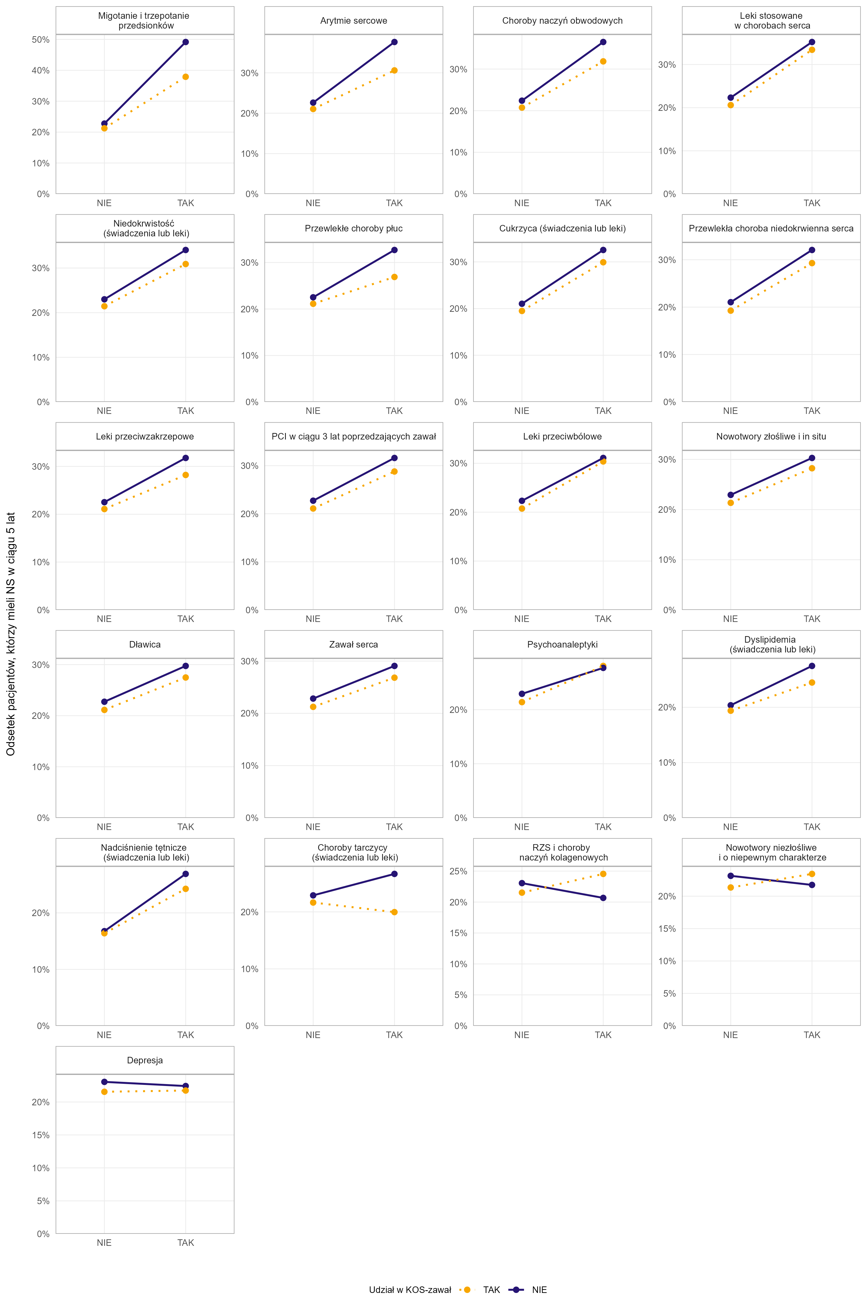
Przekrój | Poziom | Czy KOS-zawał | Odsetek pacjentów, którzy mieli NS w ciągu 5 lat od zawału
Migotanie i trzepotanie przedsionków | NIE | TAK | 21.2%
Migotanie i trzepotanie przedsionków | NIE | NIE | 22.8%
Migotanie i trzepotanie przedsionków | TAK | TAK | 37.9%
Migotanie i trzepotanie przedsionków | TAK | NIE | 49.1%
Arytmie sercowe | NIE | TAK | 21.1%
Arytmie sercowe | NIE | NIE | 22.6%
Arytmie sercowe | TAK | TAK | 30.6%
Arytmie sercowe | TAK | NIE | 37.6%
Choroby naczyń obwodowych | NIE | TAK | 20.7%
Choroby naczyń obwodowych | NIE | NIE | 22.4%
Choroby naczyń obwodowych | TAK | TAK | 31.9%
Choroby naczyń obwodowych | TAK | NIE | 36.5%
Leki stosowane w chorobach serca | NIE | TAK | 20.6%
Leki stosowane w chorobach serca | NIE | NIE | 22.3%
Leki stosowane w chorobach serca | TAK | TAK | 33.4%
Leki stosowane w chorobach serca | TAK | NIE | 35.2%
Niedokrwistość (świadczenia lub leki) | NIE | TAK | 21.4%
Niedokrwistość (świadczenia lub leki) | NIE | NIE | 23.0%
Niedokrwistość (świadczenia lub leki) | TAK | TAK | 30.9%
Niedokrwistość (świadczenia lub leki) | TAK | NIE | 34.0%
Przewlekłe choroby płuc | NIE | TAK | 21.1%
Przewlekłe choroby płuc | NIE | NIE | 22.5%
Przewlekłe choroby płuc | TAK | TAK | 26.9%
Przewlekłe choroby płuc | TAK | NIE | 32.7%
Cukrzyca (świadczenia lub leki) | NIE | TAK | 19.5%
Cukrzyca (świadczenia lub leki) | NIE | NIE | 21.0%
Cukrzyca (świadczenia lub leki) | TAK | TAK | 29.9%
Cukrzyca (świadczenia lub leki) | TAK | NIE | 32.6%
Przewlekła choroba niedokrwienna serca | NIE | TAK | 19.3%
Przewlekła choroba niedokrwienna serca | NIE | NIE | 21.0%
Przewlekła choroba niedokrwienna serca | TAK | TAK | 29.3%
Przewlekła choroba niedokrwienna serca | TAK | NIE | 32.1%
Leki przeciwzakrzepowe | NIE | TAK | 21.1%
Leki przeciwzakrzepowe | NIE | NIE | 22.5%
Leki przeciwzakrzepowe | TAK | TAK | 28.2%
Leki przeciwzakrzepowe | TAK | NIE | 31.8%
PCI w ciągu 3 lat poprzedzających zawał | NIE | TAK | 21.1%
PCI w ciągu 3 lat poprzedzających zawał | NIE | NIE | 22.7%
PCI w ciągu 3 lat poprzedzających zawał | TAK | TAK | 28.8%
PCI w ciągu 3 lat poprzedzających zawał | TAK | NIE | 31.6%
Leki przeciwbólowe | NIE | TAK | 20.7%
Leki przeciwbólowe | NIE | NIE | 22.3%
Leki przeciwbólowe | TAK | TAK | 30.4%
Leki przeciwbólowe | TAK | NIE | 31.1%
Nowotwory złośliwe i in situ | NIE | TAK | 21.3%
Nowotwory złośliwe i in situ | NIE | NIE | 22.9%
Nowotwory złośliwe i in situ | TAK | TAK | 28.2%
Nowotwory złośliwe i in situ | TAK | NIE | 30.3%
Dławica | NIE | TAK | 21.1%
Dławica | NIE | NIE | 22.7%
Dławica | TAK | TAK | 27.5%
Dławica | TAK | NIE | 29.8%
Zawał serca | NIE | TAK | 21.2%
Zawał serca | NIE | NIE | 22.8%
Zawał serca | TAK | TAK | 26.8%
Zawał serca | TAK | NIE | 29.1%
Psychoanaleptyki | NIE | TAK | 21.4%
Psychoanaleptyki | NIE | NIE | 22.9%
Psychoanaleptyki | TAK | NIE | 27.7%
Psychoanaleptyki | TAK | TAK | 28.1%
Dyslipidemia (świadczenia lub leki) | NIE | TAK | 19.4%
Dyslipidemia (świadczenia lub leki) | NIE | NIE | 20.4%
...

Wykres 4.5
Wykres 4.5: Odsetek przypadków zawału, po zastosowaniu propensity score matching, dla których odnotowano udzielenie świadczenia z rozpoznaniem niewydolności serca w ciągu 5 lat od daty wystąpienia zawału w podziale na przypadki objęte i nieobjęte programem KOS-zawał—zmienne określających typ zawału i opiekę po zawale serca

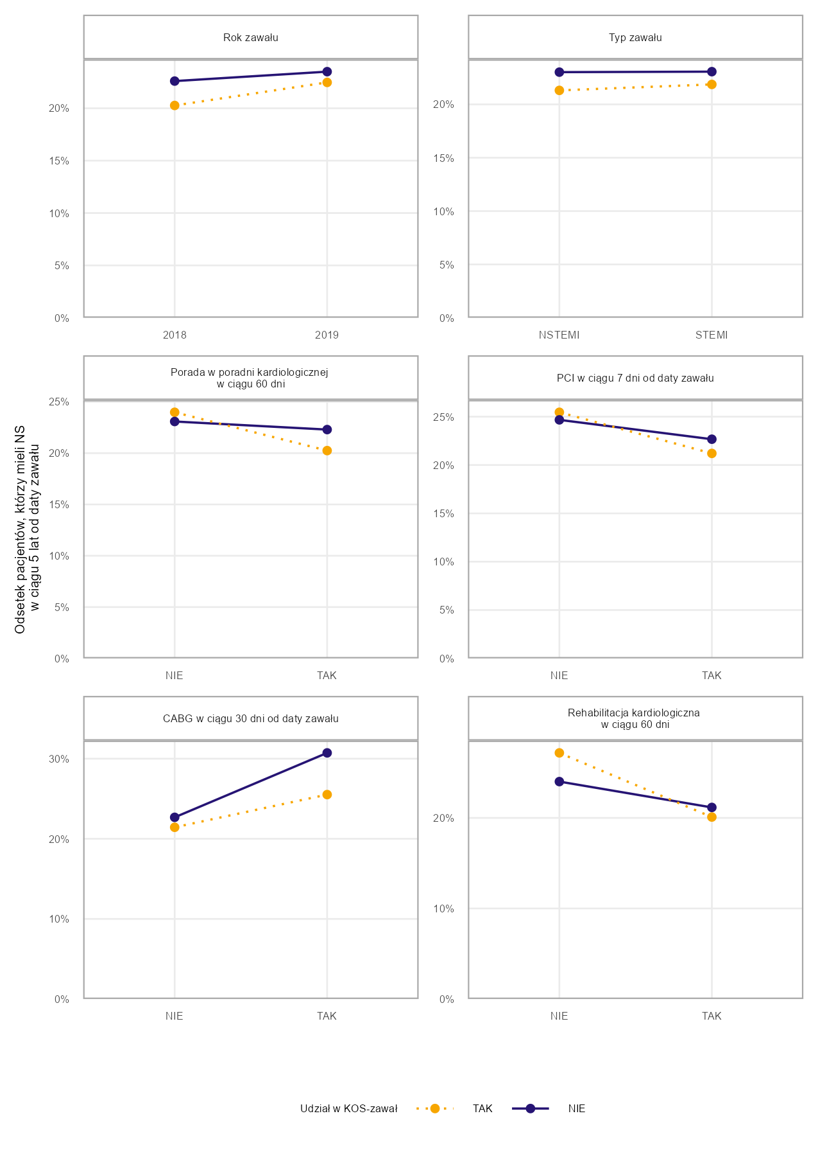
Przekrój | Poziom | Czy KOS-zawał | Odsetek pacjentów, którzy mieli NS w ciągu 5 lat od zawału
Rok zawału | 2018 | TAK | 20.3%
Rok zawału | 2018 | NIE | 22.6%
Rok zawału | 2019 | TAK | 22.5%
Rok zawału | 2019 | NIE | 23.5%
Typ zawału | NSTEMI | TAK | 21.3%
Typ zawału | NSTEMI | NIE | 23.0%
Typ zawału | STEMI | TAK | 21.9%
Typ zawału | STEMI | NIE | 23.1%
Porada w poradni kardiologicznej w ciągu 60 dni | NIE | NIE | 23.1%
Porada w poradni kardiologicznej w ciągu 60 dni | NIE | TAK | 24.0%
Porada w poradni kardiologicznej w ciągu 60 dni | TAK | TAK | 20.3%
Porada w poradni kardiologicznej w ciągu 60 dni | TAK | NIE | 22.3%
PCI w ciągu 7 dni od daty zawału | NIE | NIE | 24.7%
PCI w ciągu 7 dni od daty zawału | NIE | TAK | 25.5%
PCI w ciągu 7 dni od daty zawału | TAK | TAK | 21.2%
PCI w ciągu 7 dni od daty zawału | TAK | NIE | 22.7%
CABG w ciągu 30 dni od daty zawału | NIE | TAK | 21.4%
CABG w ciągu 30 dni od daty zawału | NIE | NIE | 22.7%
CABG w ciągu 30 dni od daty zawału | TAK | TAK | 25.5%
CABG w ciągu 30 dni od daty zawału | TAK | NIE | 30.7%
Rehabilitacja kardiologiczna w trakcie hosp. lub w ciągu 60 dni od wypisu | NIE | NIE | 24.0%
Rehabilitacja kardiologiczna w trakcie hosp. lub w ciągu 60 dni od wypisu | NIE | TAK | 27.2%
Rehabilitacja kardiologiczna w trakcie hosp. lub w ciągu 60 dni od wypisu | TAK | TAK | 20.1%
Rehabilitacja kardiologiczna w trakcie hosp. lub w ciągu 60 dni od wypisu | TAK | NIE | 21.2%

Źródło: opracowanie własne na podstawie danych NFZ

W propensity score matching do pacjentów biorących udział w KOS-zawał dopasowano pacjentów niebiorących udziału w KOS-zawał, takich samych pod kątem następujących zmiennych: rok wystąpienia zawału, choroby współwystępujące zdefiniowane na podstawie zmiennych wskazanych w Tabeli 4.2 w oparciu o informacje o udzielonych świadczeniach lub zrealizowanych receptach na leki refundowane, informacja, czy pacjent miał wykonane PCI w ciągu 3 lat poprzedzających zawał, płeć, grupa wiekowa (w podziale na grupy: 18–55, 56–60, 61–65, 66–70, 71–75, 76–80, 81–85, 86+), typ zawału (w podziale na STEMI i NSTEMI).

Powrót do spisu treści

Wykres 4.6
...
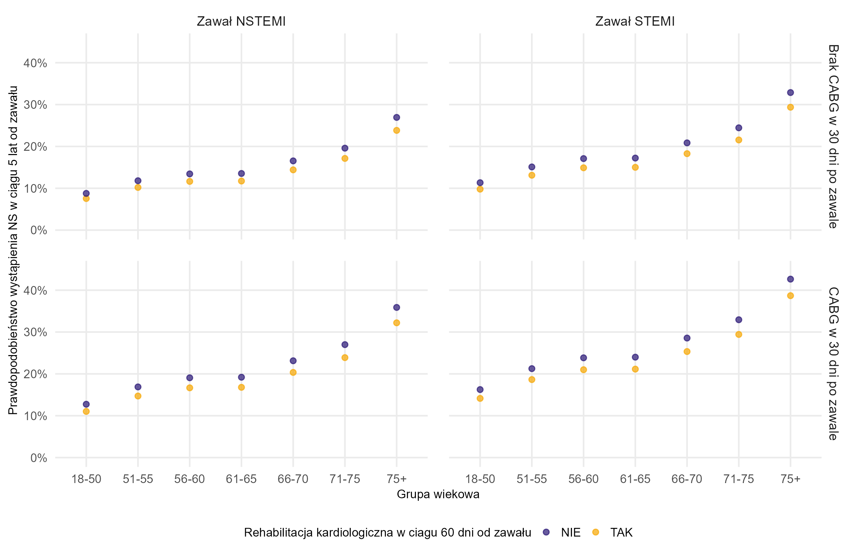
Czy CABG | Rehabilitacja kardiologiczna w trakcie hospitalizacji lub w ciągu 60 dni od zawału | Grupa wiekowa | Prawdopodobieństwo wystąpienia NS w ciągu 5 lat od zawału
Brak CABG w 30 dni po zawale | NIE | 18-50 | 8.8%
Brak CABG w 30 dni po zawale | NIE | 51-55 | 11.8%
Brak CABG w 30 dni po zawale | NIE | 56-60 | 13.4%
Brak CABG w 30 dni po zawale | NIE | 61-65 | 13.5%
Brak CABG w 30 dni po zawale | NIE | 66-70 | 16.6%
Brak CABG w 30 dni po zawale | NIE | 71-75 | 19.6%
Brak CABG w 30 dni po zawale | NIE | 75+ | 26.9%
Brak CABG w 30 dni po zawale | TAK | 18-50 | 7.6%
Brak CABG w 30 dni po zawale | TAK | 51-55 | 10.2%
Brak CABG w 30 dni po zawale | TAK | 56-60 | 11.6%
Brak CABG w 30 dni po zawale | TAK | 61-65 | 11.7%
Brak CABG w 30 dni po zawale | TAK | 66-70 | 14.4%
Brak CABG w 30 dni po zawale | TAK | 71-75 | 17.1%
Brak CABG w 30 dni po zawale | TAK | 75+ | 23.8%
CABG w 30 dni po zawale | NIE | 18-50 | 12.7%
CABG w 30 dni po zawale | NIE | 51-55 | 16.9%
CABG w 30 dni po zawale | NIE | 56-60 | 19.1%
CABG w 30 dni po zawale | NIE | 61-65 | 19.2%
CABG w 30 dni po zawale | NIE | 66-70 | 23.1%
CABG w 30 dni po zawale | NIE | 71-75 | 27.0%
CABG w 30 dni po zawale | NIE | 75+ | 35.9%
CABG w 30 dni po zawale | TAK | 18-50 | 11.0%
CABG w 30 dni po zawale | TAK | 51-55 | 14.7%
CABG w 30 dni po zawale | TAK | 56-60 | 16.7%
CABG w 30 dni po zawale | TAK | 61-65 | 16.8%
CABG w 30 dni po zawale | TAK | 66-70 | 20.4%
CABG w 30 dni po zawale | TAK | 71-75 | 23.9%
CABG w 30 dni po zawale | TAK | 75+ | 32.2%
Brak CABG w 30 dni po zawale | NIE | 18-50 | 11.3%
Brak CABG w 30 dni po zawale | NIE | 51-55 | 15.1%
Brak CABG w 30 dni po zawale | NIE | 56-60 | 17.1%
Brak CABG w 30 dni po zawale | NIE | 61-65 | 17.2%
...

